עיצוב ראשי של STD
שם מסמך | עדיפות | דרישה | טכניקה | מס' דרישה | תנאי בדיקה | מטרה | TC | נושא | תנאים מוקדמים | סביבה | נתוני קלט | צעדים לביצוע | תוצאות צפויות | post condition of S.U.T | עבר/נכשל jpet store | באג מקושר j pet store
מסמך איפיון למערכת חנות חיות | H | באג סטטי באיפיון -אין התייחסות באיפיון למסך העזרה המוצג בליצה על כפתור ? - אשר נמצא בכל המסכים. כפתור זה מוביל למסך העזרה המציג פרטים על האתר והנחיות לשימוש בו. אין שום התייחסות למסמך זה.

מסמך האפיון למערכת חנות חיות | H | 4.1 מסך ראשי | החלף מצבים | 4.1 | אם משתמש רשום נמצא במסך ראשי כאשר הוא משתמש במערכת חנות חיות אז: דרישה 2- בתור משתמש רשום אני רוצה לראות פירוט של משפחות החיות הנמכרות דרישה 4- . בתור משתמש רשום אני רוצה להכנס לאתר כרשום דרך האפשרות של Sign in דרישה 6- בתור משתמש רשום אני רוצה לחפש באתר דרישה 8. בתור משתמש רשום אני רוצה לראות את סל הקניות המעודכן דרישה 10 בתור משתמש רשום אני רוצה לפתוח את הלינק לאתר בוני האפליקציה דרישה 11 בתור משתמש רשום אני רוצה ששם המשתמש יופיע אוטומטית במלואו עם הכיתוב לתפריט השמאלי במסך דרישה 12. בתור משתמש רשום אני רוצה לבחור קטגוריה של חיות על ידי לחיצה על תמונת הקטגוריה דרישה 14 בתור משתמש רשום אני רוצה שהתמונה הראשית תהיה של הקטגוריה שבחרתי כמועדפת עלי בעת הרישום דרישה 19 בתור משתמש רשום אני רוצה לבחור קטגוריה של חיות על ידי בחירה בתפריט שמעל לתמונה דרישה 20 בתור משתמש רשום אני רוצה לבחור קטגוריה של חיות על ידי בחירה בתפריט השמאלי דרישה 22 בתור משתמש רשום אני רוצה אפשרות לחפש חיה על פי חלק מהשם בלבד | המטרה לבחון האם כל הקישורים,הנוויטים והחיפושים הרשומים כאפשריים דרך מסך ראשי כמשתמש רשום עובדים. | 1 | בדיקה שבעת פתיחת מסך ראשי כמשתמש לא רשום ניתן לבצע כניסה לאתר כמשתמש רשום. כניסה למשתמש בלחיצה על כפתור sign in דרישה 4 נבדקת | חייב להיות משתמש קיים במערכת. בוצעה התחברות לפחות, בוצעה קנייה אחת לפחות . username : ABCDEFG password: 12345678 המשתמש מכיר את האתר ויודע כיצד לבצע פעולות. המשתמש צריך להיות במצב "משתמש לא רשום". האינטרנט חייב להיות במצב מחובר לרשת במחשב המשתמש נמצא בדפדפן בשדה החיפוש כתובת אתר | מחשב תקין עם windows 10 ומעלה מותקן 5 סוגי דפדפנים מובילים מותקנים עליו הבדיקה מתבצעת על google chrome | 1)הזנה כתובת האתר https://petstore.octoperf.com/ בשדה הכתובת בדפדפן 2) לחיצה על כפתור enter the store 3)לחיצה על כפתור sign in 4) הזנת שם משתמש תקין 5) הזנת סיסמה תקינה | 1) כנס לתוכנת jpetstore demo בכתובת https://petstore.octoperf.com/ 2) לחץ על כפתור enter the store 3) ראה שאתה נמצא במסך ראשי של jpetstore demo 4) לחץ על קישור sign in המופיע בחלקו העליון של דף האתר 5) בדוק שלחיצה על כפתור sign in גרמה למעבר מסך למסך כניסה לאתר בו ניתן להקליד סיסמה ושם משתמש. 6) הקלד שם משתמש תקין 7) הקלד סיסמה תקינה 8) לחץ על login 9) ראה שמבוצע מעבר למסך ראשי 10) בדוק שבמסך הראשי המשתמש מחובר | 1) הכפתור enter the store ילחץ ויעביר אותך למסך הראשי 2) מסך הראשי יהיה פתוח בהתאם ובו אתה לא מחובר כמשתמש 3) כפתור sign in מופיע בגודל ברור לעין ומודגש (לדגומא פונט 16 סגנון כתב arial עם צבע בניגודיות גבוהה לרקע). 4) הכפתור sign in יילחץ ויעביר אותנו למסך כניסה לאתר 5) בוצע מעבר מסך ל- מסך כניסה sign in בו ניתן להקליד סיסמא ושם משתמש 6) שם משתמש תקין הוזן 7) סיסמה תיקינה 8) הכפתור login נלחץ 9) בוצע מעבר ממסך כניסה לאתר למסך ראשי 10) ראה שאתה שהמשתמש מחובר במסך הראשי לפי פרטי החשבון שהוזנו | אתה מערכת ניהול חיות פתוח כאשר המשתמש נמצא במצב- משתמש רשום . המשתמש יימצא במסך הראשי ויהיה רשום כמשתמש רשום | PASS

 |  |  |  |  |  |  | 2 | בדיקה לא פונקציונאלית של שימושיות בדיקה שהכפתור של sign in בפונט ברור וגודל פונט שברור לעין | חייב להיות משתמש קיים במערכת. בוצעה התחברות לפחות, בוצעה קנייה אחת לפחות . username : ABCDEFG password: 12345678 המשתמש מכיר את האתר ויודע כיצד לבצע פעולות. המשתמש צריך להיות במצב "משתמש לא רשום". האינטרנט חייב להיות במצב מחובר לרשת במחשב המשתמש נמצא בדפדפן בשדה החיפוש כתובת אתר | מחשב תקין עם windows 10 ומעלה מותקן אינטרנט עובד במהירות 100 mb/sec 5 סוגי דפדפנים מובילים מותקנים עליו הבדיקה מתבצעת על google chrome | 1)הזנה כתובת האתר https://petstore.octoperf.com/ בשדה הכתובת בדפדפן 2) לחיצה על כפתור enter the store 3) בדיקה ויזואלית של כפתור sign in | 1) כנס לתוכנת jpetstore demo בכתובת https://petstore.octoperf.com/ 2) לחץ על כפתור enter the store 3) ראה שאתה נמצא במסך ראשי של jpetstore demo 4) ראה שכפתור sign in מופיע בצורה ברורה לעין בחלקו העליון של המסך. בגדול פונט 16 לפחות | 1) המשתמש יימצא באתר jpetstore demo 2) הכפתור enter the store ילחץ ויעביר אותך למסך הראשי 3) מסך הראשי יהיה פתוח בהתאם ובו אתה לא מחובר כמשתמש 4) כפתור sign in מופיע בגודל ברור לעין ומודגש (לדגומא פונט 16 סגנון כתב arial עם צבע בניגודיות גבוהה לרקע). | המערכת עובדת בצורה תקינה , והאתר נמצא במסך הראשי . כפתור sign in מוצג בגודל פונט ובצבע המתאים.

 |  |  |  |  |  |  | 3 | בדיקה פונקציונאלית- שניתן לבצע חיפוש באתר jpetstore | האינטרנט חייב להיות במצב מחובר לרשת במחשב המשתמש נמצא במצב משתמש רשום . מחובר לחשבון שלו.חייב להיות חשבון קיים המשתמש נמצא במסך ראשי https://petstore.octoperf.com/actions/Catalog.action | מחשב תקין עם windows 10 ומעלה מותקן אינטרנט עובד במהירות 100 mb/sec 5 סוגי דפדפנים מובילים מותקנים עליו | 1) לחיצה על שדה מסך החיפוש 2) הקלדת ערך golden retriever 3) לחיצה על לחצן זכוכית המגדלת של החיפוש 4) 4) לחץ על הלוגו של האתר על מנת לחזור למסך הראשי | 1) לחץ על שדה מסך החיפוש 2) הקלד ערך golden retriever במסך החיפוש 3) לחץ על זכוכית המגדלת שליד שדה החיפוש על מנת לבצע את פעול ת החיפוש 4) ראה שמבוצעת העברה למסך חיפוש 5) ראה שהתמונות של החיה שחיפשת תוצאות החיפוש המתקבלות תואמות לערךgolden retriever | 1) התו מופיע בשדה מסך החיפוש 2) הערך golden retriever מוזן במסך החיפוש 3) האייקון של זכוכית המגדלת נלחץ ומתבצע חיפוש 4) המשתמש נמצא במסך - תוצאות מסך החיפוש בהתאם לערך שהוקלד golden retriever 5) התמונות המיוצגות במסך golden retriever הן של החיה golden retriever בחיים האמיתיים ולא חיה אחרת שימושיות | מערכת האתר ממשיכה לפעול באופן תקין. כאשר היא נמצאת על מסך החיפוש המציג תוצאות התואמות לערך golden retriever. | FAIL | 24

 |  |  |  |  |  |  | 4 | בדיקה ניתן להיכנס למסך סל קניות מעודכן דרך המסך הראשי | האינטרנט חייב להיות במצב מחובר לרשת במחשב המשתמש נמצא במצב משתמש רשום . מחובר לחשבון שלו.חייב להיות חשבון קיים המשתמש נמצא במסך ראשי https://petstore.octoperf.com/actions/Catalog.action בסל הקניות קיימת הזמנה אחת של adult female golden retrever בכמות 1 המחכה לתשלום | מחשב תקין עם windows 10 ומעלה מותקן אינטרנט עובד במהירות 100 mb/sec 5 סוגי דפדפנים מובילים מותקנים עליו הבדיקה מתבצעת על google chrome | לחיצה על אייקון סל הקניות | 1) לחץ על האייקון של העגלה, המסמל את סל הקניות 2) ראה שהתבצעה העברה לסל הקניות 3) בדוק שמסך סל הקניות המופיע הוא סל קניות מעודכן. | 1) האייקון של עגלת הקניות יילחץ 2) בוצעה העברה למסך סל הקניות 3) סל הקניות הוא מעודכן לפי הקניה הנוכחית . | מערכת האתר ממשיכה לפעול באופן תקין. האתר נמצא על מסך סל קניות ומפיע שכרגע בסל הקניות קיים הפריט

 |  |  |  |  |  |  | 5 | פתיחת לינק לאתר בוני האפליקציה - פונקציונאלי | האינטרנט חייב להיות במצב מחובר לרשת במחשב המשתמש נמצא במצב משתמש רשום . מחובר לחשבון שלו המשתמש נמצא במסך ראשי https://petstore.octoperf.com/actions/Catalog.action | מחשב תקין עם windows 10 ומעלה מותקן אינטרנט עובד במהירות 100 mb/sec 5 סוגי דפדפנים מובילים מותקנים עליו הבדיקה מתבצעת על google chrome | לחיצה על קישור www.mybatis.org | 1) לחץ על הקישור לכתובת אתר אינטרנט www.mybatis.org (האתר מייצג את בוני האפליקציה) 2) ראה כי אתה מועבר לאתר www.mybatis.org | 1) הקישור נלחץ ומתחילה העברה לאתר בוני האפליקציה 2) המשתמש נמצא באתר בוניי האפליקציה https://blog.mybatis.org/ | האינטרנט ממשיך לפעול באופן תקין. כאשר הדף שהוא מעלה הוא דף האתר של בוני האפליקציה https://blog.mybatis.org/ | pass

 |  |  |  |  |  |  | 6 | בדיקת שימושיות . בדיקה שהאתר כותב בפירוש מי אלו בוני האפליקציה. ומראה באופן מפורש כיצד להגיע לשם | האינטרנט חייב להיות במצב מחובר לרשת במחשב המשתמש נמצא במצב משתמש רשום . מחובר לחשבון שלו. חייב להיות חשבון קיים המשתמש נמצא במסך ראשי https://petstore.octoperf.com/actions/Catalog.action | מחשב תקין עם windows 10 ומעלה מותקן אינטרנט עובד במהירות 100 mb/sec 5 סוגי דפדפנים מובילים מותקנים עליו הבדיקה מתבצעת על google chrome | 1) בדיקה ויזואלית כי קיים הסבר מי הם בוני האתר 2) בדיקה כי כתוב או מצוין באופן מפורש מהו הקישור הספיצפי המוביל לאתר בוני האפליקציה. 3) בדיקה שבעת המעבר לאתר בוני האפליקציה לא מתבצעת יציאה מאתר jpet store. במקום זאת אתר בוני האפליקציה יפתח בחלון חדש . | 1) בדוק שקיים טקסט או כל הכוון אחר המעיד מי הם בוני האתר בופן מפורש. 2) בדוק כי בנוסף ישנו הכוון המראה באופן מפורש מהו הקישור או הלחצן המעביר את המשתמש לאתר של בוני האפליקציה 3) בדוק שפתיחת האתר של בוני האפליקציה מתבצעת בחלון חדש. ולא נסגר המסך של jpet store בזמן פעולה זו | 1) קיים טקסט המסביר מה שמם או מי הם בוני האתר באופן מפורש 2) קיימת הכוונה ברורה מהו הכפתור או הקישור הספציפי המוביל לאתר של בנוי האפליקציה 3) האתר של בוני האפליקציה נפתח בחלון חדש. אתר מערכת ניהול חיות jpet store נשאר פתוח. | האינטרנט ממשיך לפעול באופן תקין. כאשר המשתמש נמצא אתר האינטרנט של בוני האתר פתוח בחלון חדש. בנוסף האתר של מערכת ניהול חיות jpet store עדיין פתוח בחלון נפרד וניתן לעבור אליו. | fail | 25
 |  |  |  |  |  |  |  | TC7
 |  |  |  |  |  |  | 7 | מטרת הבדיקה היא לראות ששם המשתמש מופיע אוטומאטית במלואו בצד שמאל של המסך | האינטרנט חייב להיות במצב מחובר לרשת במחשב המשתמש נמצא במצב משתמש רשום . מחובר לחשבון שלו . חייב להיות חשבון קיים המשתמש נמצא במסך ראשי https://petstore.octoperf.com/actions/Catalog.action | מחשב תקין עם windows 10 ומעלה מותקן אינטרנט עובד במהירות 100 mb/sec 5 סוגי הדפדפנים המובילים מותקנים עליו הבדיקה מתבצעת על google chrome | 1) בדיקה ויזאולית כי שם המשתמש המלא מוצג באופן אוטמאטי בצד שמאל של המסך אם המשתמש מחובר | 1) ראה ששם המשתמש המלא, המופיע בפרטי החשבון המחובר מופיע בצד שמאל של מסך. | 1. הערך המוגדר בשדה"שם המשתמש" מופיע בצד שמאל של המסך | מערכת האתר עובדת באופן תקין כאשר שם המשתמש מופיע באופן מלא בצדו השמאלי של המסך. | באג סטטי | 26
 |  |  |  |  |  |  |  | TC8
 |  |  |  |  |  |  | 8 | הבדיקה נועדה לראות שדרישה 12 מתממשת ובתור משתמש רשום ניתן להיכנס לקטגוריה על ידי לחיצה על תמונת הקטגוריה של חיה מסוג זוחל | האינטרנט חייב להיות במצב מחובר לרשת במחשב המשתמש נמצא במצב משתמש רשום . מחובר לחשבון שלו . חייב להיות חשבון קיים המשתמש נמצא במסך ראשי https://petstore.octoperf.com/actions/Catalog.action username : ABCDEFG password: 12345678 | מחשב תקין עם windows 10 ומעלה מותקן אינטרנט עובד במהירות 100 mb/sec 5 סוגי דפדפנים מובילים מותקנים עליו הבדיקה מתבצעת על google chrome | 1) לחיצה על התמונה של חיה מסוג זוחל | 1) כאשר אתה נמצא במסך ראשי ומחובר כמשתמש רשום ככתוב בתנאים המוקדמים, לחץ על התמונה של הזוחל. 2)ראה שמתבצעת העברה למסך קטגוריה 3) וודא שמסך הקטגוריה הוא של קטגוריה reptiles | 1) התמונה של הכלב נלחצת 2) המשתמש הועבר למסך קטגוריה 3) מסך הקטגוריה שהמשתמש הועבר אליו הוא מסך קטגוריה של reptiles | המערכת של האתר ממשיכה לעבוד באופן תקין כאשר המשתמש נמצא במסך הקטגוריה של התמונה שנלחצה -reptiles | PASS
 |  |  |  |  |  |  |  | tc9
 |  |  |  |  |  |  | 9 | הבדיקה נועדה לראות שדרישה 12 מתממשת ובתור משתמש רשום ניתן להיכנס לקטגוריה על ידי לחיצה על תמונת הקטגוריה של כלב | האינטרנט חייב להיות במצב מחובר לרשת במחשב המשתמש נמצא במצב משתמש רשום . מחובר לחשבון שלו . חייב להיות חשבון קיים המשתמש נמצא במסך ראשי https://petstore.octoperf.com/actions/Catalog.action username : ABCDEFG password: 12345678 | מחשב תקין עם windows 10 ומעלה מותקן אינטרנט עובד במהירות 100 mb/sec 5 סוגי דפדפנים מובילים מותקנים עליו הבדיקה מתבצעת על google chrome | 1) לחיצה על התמונה של dog | 1) כאשר אתה נמצא במסך ראשי ומחובר כמשתמש רשום ככתוב בתנאים המוקדמים, לחץ על התמונה של הכלב. 2)ראה שמתבצעת העברה למסך קטגוריה 3) וודא שמסך הקטגוריה הוא של קטגוריה dogs | 1) התמונה של הכלב נלחצת 2) המשתמש הועבר למסך קטגוריה 3) מסך הקטגוריה שהמשתמש הועבר אליו הוא מסך קטגוריה של dogs | המערכת של האתר ממשיכה לעבוד באופן תקין כאשר המשתמש נמצא במסך הקטגוריה של התמונה שנלחצה -dogs | PASS
 |  |  |  |  |  |  |  | tc10
 |  |  |  |  |  |  | 10 | הבדיקה נועדה לראות שדרישה 12 מתממשת ובתור משתמש רשום ניתן להיכנס לקטגוריה על ידי לחיצה על תמונת הקטגוריה של חתול | האינטרנט חייב להיות במצב מחובר לרשת במחשב המשתמש נמצא במצב משתמש רשום . מחובר לחשבון שלו . חייב להיות חשבון קיים המשתמש נמצא במסך ראשי https://petstore.octoperf.com/actions/Catalog.action username : ABCDEFG password: 12345678 | מחשב תקין עם windows 10 ומעלה מותקן אינטרנט עובד במהירות 100 mb/sec 5 סוגי דפדפנים מובילים מותקנים עליו הבדיקה מתבצעת על google chrome | 1) לחיצה על התמונה של cat | 1) כאשר אתה נמצא במסך ראשי ומחובר כמשתמש רשום ככתוב בתנאים המוקדמים, לחץ על התמונה של החתול. 2)ראה שמתבצעת העברה למסך קטגוריה 3) וודא שמסך הקטגוריה הוא של קטגוריה cats | 1) התמונה של הכלב נלחצת 2) המשתמש הועבר למסך קטגוריה 3) מסך הקטגוריה שהמשתמש הועבר אליו הוא מסך קטגוריה של dogs | המערכת של האתר ממשיכה לעבוד באופן תקין כאשר המשתמש נמצא במסך הקטגוריה של התמונה שנלחצה -cats | PASS
 |  |  |  |  |  |  |  | tc11
 |  |  |  |  |  |  | 11 | הבדיקה נועדה לראות שדרישה 12 מתממשת ובתור משתמש רשום ניתן להיכנס לקטגוריה על ידי לחיצה על תמונת הקטגוריה של ציפור | האינטרנט חייב להיות במצב מחובר לרשת במחשב המשתמש נמצא במצב משתמש רשום . מחובר לחשבון שלו . חייב להיות חשבון קיים המשתמש נמצא במסך ראשי https://petstore.octoperf.com/actions/Catalog.action username : ABCDEFG password: 12345678 | מחשב תקין עם windows 10 ומעלה מותקן אינטרנט עובד במהירות 100 mb/sec 5 סוגי דפדפנים מובילים מותקנים עליו הבדיקה מתבצעת על google chrome | 1) לחיצה על התמונה של ציפור | 1) כאשר אתה נמצא במסך ראשי ומחובר כמשתמש רשום ככתוב בתנאים המוקדמים, לחץ על התמונה של הציפור. 2)ראה שמתבצעת העברה למסך קטגוריה 3) וודא שמסך הקטגוריה הוא של קטגוריה birds | 1) התמונה של הציפור נלחצת 2) המשתמש הועבר למסך קטגוריה 3) מסך הקטגוריה שהמשתמש הועבר אליו הוא מסך קטגוריה של birds | המערכת של האתר ממשיכה לעבוד באופן תקין כאשר המשתמש נמצא במסך הקטגוריה של התמונה שנלחצה -birds | PASS
 |  |  |  |  |  |  |  | tc12
 |  |  |  |  |  |  | 12 | הבדיקה נועדה לראות שדרישה 12 ב4.1 משתמש רשום מתממשת ובתור משתמש רשום ניתן להיכנס לקטגוריה על ידי לחיצה על תמונת הקטגוריה של דג | האינטרנט חייב להיות במצב מחובר לרשת במחשב המשתמש נמצא במצב משתמש רשום . מחובר לחשבון שלו . חייב להיות חשבון קיים המשתמש נמצא במסך ראשי https://petstore.octoperf.com/actions/Catalog.action | מחשב תקין עם windows 10 ומעלה מותקן אינטרנט עובד במהירות 100 mb/sec 5 סוגי דפדפנים מובילים מותקנים עליו הבדיקה מתבצעת על google chrome | 1) לחיצה על התמונה של דג | 1) כאשר אתה נמצא במסך ראשי ומחובר כמשתמש רשום ככתוב בתנאים המוקדמים, לחץ על התמונה של fish. 2)ראה שמתבצעת העברה למסך קטגוריה 3) וודא שמסך הקטגוריה הוא של קטגוריה fish | 1) התמונה של הדג נלחצת 2) המשתמש הועבר למסך קטגוריה 3) מסך הקטגוריה שהמשתמש הועבר אליו הוא מסך קטגוריה של fish | המערכת של האתר ממשיכה לעבוד באופן תקין כאשר המשתמש נמצא במסך הקטגוריה של התמונה שנלחצה -fish | PASS
 |  |  |  |  |  |  |  | tc13
 |  |  |  |  |  |  | 13 | הבדיקה נועה לראות שתמונה הראשית במסך הראשי היא התמונה של החיה המועדפת בפרטי החשבון - זוחל דרישה 14 | האינטרנט חייב להיות במצב מחובר לרשת במחשב המשתמש נמצא במצב משתמש רשום . מחובר לחשבון שלו . חייב להיות חשבון קיים המשתמש נמצא במסך ראשי | מחשב תקין עם windows 10 ומעלה מותקן אינטרנט עובד במהירות 100 mb/sec 5 סוגי דפדפנים מובילים מותקנים עליו הבדיקה מתבצעת על google chrome | 1) הגדרת השדה החיה המועדפת favourite category כזוחלים במסך פרטי חשבון 2) ביצוע לחיצה על save account information 3) מעבר למסך ראשי באמצעות לחיצה על ידי לחיצה על הלוגו | 1) כנס למסך פרטי חשבון על ידי לחיצה על my account 2) כאשר המשתמש מחובר ונמצא במסך פרטי חשבון כמצוין בתנאים מקדימים, שנה את השדה favourite category לreptilers 3) בצע שמירה של פרטי המשתמש על ידי לחיצה על save account information 4) לחיצה על הלוגו לצורך מעבר למסך הראשי 5) ראה כי אתה מועבר למסך הראשי 6) במסך הראשי בדוק ויזואלית כי החיה בתמונה הראשית היא זוחל | 1) המשתמש יימצא במסך פרטי חשבון 2) במסך פרטי חשבון בשדה fovutrite category החיה המועדפת תהיה זוחל. 3) התבצעה שמירה של פרטי החשבון והחיה המועדפת המוגדרת היא זוחל 4) הלוגו נלחץ 5)המשתמש הועבר למסך הראשי 6)התמונה במסך הראיש היא של זוחל | המערכת ממשיכה לרוץ באופן תקין , המשתמש נמצא על המסך הראשי כאשר התמונה הראשית במסך הראשי היא של זוחל
 |  |  |  |  |  |  |  | 14
 |  |  |  |  |  |  | 14 | הבדיקה נועדה לראות שתמונה הראשית במסך הראשי היא התמונה של החיה המועדפת בפרטי החשבון- כלב dogs דרישה 14 | האינטרנט חייב להיות במצב מחובר לרשת במחשב המשתמש נמצא במצב משתמש רשום . מחובר לחשבון שלו . חייב להיות חשבון קיים המשתמש נמצא במסך ראשי | מחשב תקין עם windows 10 ומעלה מותקן אינטרנט עובד במהירות 100 mb/sec 5 סוגי דפדפנים מובילים מותקנים עליו הבדיקה מתבצעת על google chrome | 1) הגדרת השדה החיה המועדפת favourite category כ dogs במסך פרטי חשבון 2) ביצוע לחיצה על save account information 3) מעבר למסך ראשי באמצעות לחיצה על ידי לחיצה על הלוגו | 1) כנס למסך פרטי חשבון על ידי לחיצה על my account 2) כאשר המשתמש מחובר ונמצא במסך פרטי חשבון כמצוין בתנאים מקדימים, שנה את השדה favourite category ל dog 3) בצע שמירה של פרטי המשתמש על ידי לחיצה על save account information 4) לחיצה על הלוגו לצורך מעבר למסך הראשי 5) ראה כי אתה מועבר למסך הראשי 6) במסך הראשי בדוק ויזואלית כי החיה בתמונה הראשית היא כלב | 1)המשתמש יימצא במסך פרטי חשבון 2) במסך פרטי חשבון בשדה favoutrite category החיה המועדפת תהיה dogs. 2) התבצעה שמירה של פרטי החשבון והחיה המועדפת המוגדרת היא dogs 3) הלוגו נלחץ 4)המשתמש הועבר למסך הראשי 5)התמונה במסך הראיש היא של dogs | המערכת ממשיכה לרוץ באופן תקין , המשתמש נמצא על המסך הראשי כאשר התמונה הראשית במסך הראשי היא של dogs
 |  |  |  |  |  |  |  | 15
 |  |  |  |  |  |  | 15 | הבדיקה נועדה לראות שתמונה הראשית במסך הראשי היא התמונה של החיה המועדפת בפרטי החשבון-cat חתול דרישה 14 | האינטרנט חייב להיות במצב מחובר לרשת במחשב המשתמש נמצא במצב משתמש רשום . מחובר לחשבון שלו . חייב להיות חשבון קיים המשתמש נמצא במסך ראשי | מחשב תקין עם windows 10 ומעלה מותקן אינטרנט עובד במהירות 100 mb/sec 5 סוגי דפדפנים מובילים מותקנים עליו הבדיקה מתבצעת על google chrome | 1) הגדרת השדה החיה המועדפת favourite category כ חתול במסך פרטי חשבון 2) ביצוע לחיצה על save account information 3) מעבר למסך ראשי באמצעות לחיצה על ידי לחיצה על הלוגו | 1)כנס למסך פרטי חשבון על ידי לחיצה על my account 2) כאשר המשתמש מחובר ונמצא במסך פרטי חשבון כמצוין בתנאים מקדימים, שנה את השדה favourite category לחתול 3) בצע שמירה של פרטי המשתמש על ידי לחיצה על save account information 4) לחיצה על הלוגו לצורך מעבר למסך הראשי 5) ראה כי אתה מועבר למסך הראשי 6) במסך הראשי בדוק ויזואלית כי החיה בתמונה הראשית היא חתול | 1) המשתמש יימצא במסך פרטי חשבון 2) במסך פרטי חשבון בשדה favoutrite category החיה המועדפת תהיה חתול. 3) התבצעה שמירה של פרטי החשבון והחיה המועדפת המוגדרת היא חתול 4) הלוגו נלחץ 5)המשתמש הועבר למסך הראשי 6)התמונה במסך הראיש היא של חתול | המערכת ממשיכה לרוץ באופן תקין , המשתמש נמצא על המסך הראשי כאשר התמונה הראשית במסך הראשי היא של חתול
 |  |  |  |  |  |  |  | 16
 |  |  |  |  |  |  | 16 | הבדיקה נועה לראות שתמונה הראשית במסך הראשי היא התמונה של החיה המועדפת בפרטי החשבון ציפור birds דרישה 14 | האינטרנט חייב להיות במצב מחובר לרשת במחשב המשתמש נמצא במצב משתמש רשום . מחובר לחשבון שלו . חייב להיות חשבון קיים המשתמש נמצא במסך ראשי | מחשב תקין עם windows 10 ומעלה מותקן אינטרנט עובד במהירות 100 mb/sec 5 סוגי דפדפנים מובילים מותקנים עליו הבדיקה מתבצעת על google chrome | 1) הגדרת השדה החיה המועדפת favourite category ציפורים במסך פרטי חשבון 2) ביצוע לחיצה על save account information 3) מעבר למסך ראשי באמצעות לחיצה על ידי לחיצה על הלוגו | 1) כנס למסך פרטי חשבון על ידי לחיצה על my account 2)כאשר המשתמש מחובר ונמצא במסך פרטי חשבון כמצוין בתנאים מקדימים, שנה את השדה favourite category ציפור 3) בצע שמירה של פרטי המשתמש על ידי לחיצה על save account information 4) לחיצה על הלוגו לצורך מעבר למסך הראשי 5) ראה כי אתה מועבר למסך הראשי 6) במסך הראשי בדוק ויזואלית כי החיה בתמונה הראשית היא ציפור | 1)המשתמש יימצא במסך פרטי חשבון 2) במסך פרטי חשבון בשדה favoutrite category החיה המועדפת תהיה ציפור. 3) התבצעה שמירה של פרטי החשבון והחיה המועדפת המוגדרת היא ציפור 4) הלוגו נלחץ 5)המשתמש הועבר למסך הראשי 6)התמונה במסך הראשי היא של ציפור | המערכת ממשיכה לרוץ באופן תקין , המשתמש נמצא על המסך הראשי כאשר התמונה הראשית במסך הראשי היא של ציפור
 |  |  |  |  |  |  |  | 17
 |  |  |  |  |  |  | 17 | הבדיקה נועדה לראות שתמונה הראשית במסך הראשי היא התמונה של החיה המועדפת בפרטי החשבון fish דגים דרישה 14 | האינטרנט חייב להיות במצב מחובר לרשת במחשב המשתמש נמצא במצב משתמש רשום . מחובר לחשבון שלו . חייב להיות חשבון קיים המשתמש נמצא במסך ראשי | מחשב תקין עם windows 10 ומעלה מותקן אינטרנט עובד במהירות 100 mb/sec 5 סוגי דפדפנים מובילים מותקנים עליו הבדיקה מתבצעת על google chrome | 1) הגדרת השדה החיה המועדפת favourite category כזוחלים במסך פרטי חשבון 2) ביצוע לחיצה על save account information 3) מעבר למסך ראשי באמצעות לחיצה על ידי לחיצה על הלוגו | 1)כנס למסך פרטי חשבון על ידי לחיצה על my account 2) כאשר המשתמש מחובר ונמצא במסך פרטי חשבון כמצוין בתנאים מקדימים, שנה את השדה favourite category fish 3) בצע שמירה של פרטי המשתמש על ידי לחיצה על save account information 4) לחיצה על הלוגו לצורך מעבר למסך הראשי 5) ראה כי אתה מועבר למסך הראשי 6) במסך הראשי בדוק ויזואלית כי החיה בתמונה הראשית היא דג | 1) המשתמש יימצא במסך פרטי חשבון 2) במסך פרטי חשבון בשדה favoutrite category החיה המועדפת תהיה דג. 3) התבצעה שמירה של פרטי החשבון והחיה המועדפת המוגדרת היא דג 4) הלוגו נלחץ 5)המשתמש הועבר למסך הראשי 6)התמונה במסך הראיש היא של דג | המערכת ממשיכה לרוץ באופן תקין , המשתמש נמצא על המסך הראשי כאשר התמונה הראשית במסך הראשי היא של דג
 |  |  |  |  |  |  |  | tc18
 |  |  |  |  |  |  | 18 | בדיקה שאפשר להיכנס למסך קטגוריה חיה דרך התפריט שמעל התמונה ל זוחל | האינטרנט חייב להיות במצב מחובר לרשת במחשב המשתמש נמצא במצב משתמש רשום . מחובר לחשבון שלו . חייב להיות חשבון קיים המשתמש נמצא במסך ראשי | מחשב תקין עם windows 10 ומעלה מותקן אינטרנט עובד במהירות 100 mb/sec 5 סוגי דפדפנים מובילים מותקנים עליו הבדיקה מתבצעת על google chrome | לחיצה על המילה reptiles המופיעה מעל התמונה | 1) לחץ על המילה Reptiles הנמצאת מעל התמונה בתפריט הראשי 2) ראה שמתבצעת העברת מסך 3) וודא שהמסך שהועברת אליו הינו מסך קטגוריה של זוחלים 4) לחץ על הלוגו של האתר על מנת לחזור למסך הראשי | 1) המילה Reptiles תילחץ 2) המשתמש יועבר למסך קטגוריה 3)מסך הקטגוריה הוא מסך מקטגורית Reptiles 4) ראה כי כרגע המשתמש נמצא במסך הראשי | המערכת של האתר ממשיכה לעבוד והמשתמש נמצא על המסך הראשי | PASS
 |  |  |  |  |  |  |  | TC19
 |  |  |  |  |  |  | 19 | בדיקה שאפשר להיכנס למסך קטגוריה חיה דרך התפריט שמעל התמונה בבחירה במילה dog | האינטרנט חייב להיות במצב מחובר לרשת במחשב המשתמש נמצא במצב משתמש רשום . מחובר לחשבון שלו . חייב להיות חשבון קיים המשתמש נמצא במסך ראשי | מחשב תקין עם windows 10 ומעלה מותקן אינטרנט עובד במהירות 100 mb/sec 5 סוגי דפדפנים מובילים מותקנים עליו הבדיקה מתבצעת על google chrome | לחיצה על המילה dog המופיעה מעל התמונה | 1) לחץ על המילה dog הנמצאת מעל התמונה בתפריט הראשי 2) ראה שמתבצעת העברת מסך 3) וודא שהמסך שהועברת אליו הינו מסך קטגוריה של dogs 4) לחץ על הלוגו של האתר על מנת לחזור למסך הראשי | 1) המילה dogs תילחץ 2) המשתמש יועבר למסך קטגוריה 3)מסך הקטגוריה הוא מסך מקטגורית dogs 4) ראה כי כרגע המשתמש נמצא במסך הראשי | המערכת של האתר ממשיכה לעבוד והמשתמש נמצא על המסך הראשי | PASS
 |  |  |  |  |  |  |  | TC20
 |  |  |  |  |  |  | 20 | בדיקה שאפשר להיכנס למסך קטגוריה חיה דרך התפריט שמעל התמונה . בחירה במילה cats | האינטרנט חייב להיות במצב מחובר לרשת במחשב המשתמש נמצא במצב משתמש רשום . מחובר לחשבון שלו . חייב להיות חשבון קיים המשתמש נמצא במסך ראשי | מחשב תקין עם windows 10 ומעלה מותקן אינטרנט עובד במהירות 100 mb/sec 5 סוגי דפדפנים מובילים מותקנים עליו הבדיקה מתבצעת על google chrome | לחיצה על המילה cats המופיעה מעל התמונה | 1) לחץ על המילה cats הנמצאת מעל התמונה בתפריט הראשי 2) ראה שמתבצעת העברת מסך 3) וודא שהמסך שהועברת אליו הינו מסך קטגוריה של cats 4) לחץ על הלוגו של האתר על מנת לחזור למסך הראשי | 1) המילה cats תילחץ 2) המשתמש יועבר למסך קטגוריה 3)מסך הקטגוריה הוא מסך מקטגורית cats 4) ראה כי כרגע המשתמש נמצא במסך הראשי | המערכת של האתר ממשיכה לעבוד והמשתמש נמצא על המסך הראשי | PASS
 |  |  |  |  |  |  |  | TC21
 |  |  |  |  |  |  | 21 | בדיקה שאפשר להיכנס למסך קטגוריה חיה דרך התפריט שמעל התמונה .בחירה במילה birds | האינטרנט חייב להיות במצב מחובר לרשת במחשב המשתמש נמצא במצב משתמש רשום . מחובר לחשבון שלו . חייב להיות חשבון קיים המשתמש נמצא במסך ראשי | מחשב תקין עם windows 10 ומעלה מותקן אינטרנט עובד במהירות 100 mb/sec 5 סוגי דפדפנים מובילים מותקנים עליו הבדיקה מתבצעת על google chrome | לחיצה על המילה birds המופיעה מעל התמונה | 1) לחץ על המילה birds הנמצאת מעל התמונה בתפריט הראשי 2) ראה שמתבצעת העברת מסך 3) וודא שהמסך שהועברת אליו הינו מסך קטגוריה של birds 4) לחץ על הלוגו של האתר על מנת לחזור למסך הראשי | 1) המילה birds תילחץ 2) המשתמש יועבר למסך קטגוריה 3)מסך הקטגוריה הוא מסך מקטגורית birds 4) ראה כי כרגע המשתמש נמצא במסך הראשי | המערכת של האתר ממשיכה לעבוד והמשתמש נמצא על המסך הראשי | PASS
 |  |  |  |  |  |  |  | TC22
 |  |  |  |  |  |  | 22 | בדיקה שאפשר להיכנס למסך קטגוריה חיה דרך התפריט שמעל התמונה ל fish | האינטרנט חייב להיות במצב מחובר לרשת במחשב המשתמש נמצא במצב משתמש רשום . מחובר לחשבון שלו . חייב להיות חשבון קיים המשתמש נמצא במסך ראשי | מחשב תקין עם windows 10 ומעלה מותקן אינטרנט עובד במהירות 100 mb/sec 5 סוגי דפדפנים מובילים מותקנים עליו הבדיקה מתבצעת על google chrome | לחיצה על המילה fish המופיעה מעל התמונה | 1) לחץ על המילה fish הנמצאת מעל התמונה בתפריט הראשי 2) ראה שמתבצעת העברת מסך 3) וודא שהמסך שהועברת אליו הינו מסך קטגוריה של fish 4) לחץ על הלוגו של האתר על מנת לחזור למסך הראשי | 1) המילה fish תילחץ 2) המשתמש יועבר למסך קטגוריה 3)מסך הקטגוריה הוא מסך מקטגורית fish 4) ראה כי כרגע המשתמש נמצא במסך הראשי | המערכת של האתר ממשיכה לעבוד והמשתמש נמצא על המסך הראשי | PASS
 |  |  |  |  |  |  |  | TC23
 |  |  |  |  |  |  | 23 | בדיקה שאפשר להיכנס למסך קטגוריה חיה דרך בחירה בתפריט השמאלי reptiles | האינטרנט חייב להיות במצב מחובר לרשת במחשב המשתמש נמצא במצב משתמש רשום . מחובר לחשבון שלו . חייב להיות חשבון קיים המשתמש נמצא במסך ראשי | מחשב תקין עם windows 10 ומעלה מותקן אינטרנט עובד במהירות 100 mb/sec 5 סוגי דפדפנים מובילים מותקנים עליו הבדיקה מתבצעת על google chrome | לחיצה על המילה reptiles המופיעה מעל בתפריט שמאלי במסך הראשי | 1) לחץ על המילה reptiles הנמצאת בתפריט השמאלי 2) ראה שמתבצעת העברת מסך 3) וודא שהמסך שהועברת אליו הינו מסך קטגוריה של reptiles 4) לחץ על הלוגו של האתר על מנת לחזור למסך הראשי | 1) המילה reptiles תילחץ 2) המשתמש יועבר למסך קטגוריה 3)מסך הקטגוריה הוא מסך מקטגורית reptiles 4) ראה כי כרגע המשתמש נמצא במסך הראשי | המערכת של האתר ממשיכה לעבוד והמשתמש נמצא על המסך הראשי | PASS
 |  |  |  |  |  |  |  | TC24
 |  |  |  |  |  |  | 24 | בדיקה שאפשר להיכנס למסך קטגוריה חיה דרך בחירה בתפריט השמאלי dogs | האינטרנט חייב להיות במצב מחובר לרשת במחשב המשתמש נמצא במצב משתמש רשום . מחובר לחשבון שלו . חייב להיות חשבון קיים המשתמש נמצא במסך ראשי | מחשב תקין עם windows 10 ומעלה מותקן אינטרנט עובד במהירות 100 mb/sec 5 סוגי דפדפנים מובילים מותקנים עליו הבדיקה מתבצעת על google chrome | לחיצה על המילה dogs המופיעה מעל בתפריט שמאלי במסך הראשי | 1) לחץ על המילה dogs הנמצאת בתפריט השמאלי 2) ראה שמתבצעת העברת מסך 3) וודא שהמסך שהועברת אליו הינו מסך קטגוריה של dogs 4) לחץ על הלוגו של האתר על מנת לחזור למסך הראשי | 1) המילה dogs תילחץ 2) המשתמש יועבר למסך קטגוריה 3)מסך הקטגוריה הוא מסך מקטגורית dogs 4) ראה כי כרגע המשתמש נמצא במסך הראשי | המערכת של האתר ממשיכה לעבוד והמשתמש נמצא על המסך הראשי | PASS
 |  |  |  |  |  |  |  | TC25
 |  |  |  |  |  |  | 25 | בדיקה שאפשר להיכנס למסך קטגוריה חיה דרך בחירה בתפריט השמאלי cats | האינטרנט חייב להיות במצב מחובר לרשת במחשב המשתמש נמצא במצב משתמש רשום . מחובר לחשבון שלו . חייב להיות חשבון קיים המשתמש נמצא במסך ראשי | מחשב תקין עם windows 10 ומעלה מותקן אינטרנט עובד במהירות 100 mb/sec 5 סוגי דפדפנים מובילים מותקנים עליו הבדיקה מתבצעת על google chrome | לחיצה על המילה cats המופיעה מעל בתפריט שמאלי במסך הראשי | 1) לחץ על המילה cats הנמצאת בתפריט השמאלי 2) ראה שמתבצעת העברת מסך 3) וודא שהמסך שהועברת אליו הינו מסך קטגוריה של cats 4) לחץ על הלוגו של האתר על מנת לחזור למסך הראשי | 1) המילה cats תילחץ 2) המשתמש יועבר למסך קטגוריה 3)מסך הקטגוריה הוא מסך מקטגורית cats 4) ראה כי כרגע המשתמש נמצא במסך הראשי | המערכת של האתר ממשיכה לעבוד והמשתמש נמצא על המסך הראשי | PASS
 |  |  |  |  |  |  |  | TC26
 |  |  |  |  |  |  | 26 | בדיקה שאפשר להיכנס למסך קטגוריה חיה דרך בחירה בתפריט השמאלי birds | האינטרנט חייב להיות במצב מחובר לרשת במחשב המשתמש נמצא במצב משתמש רשום . מחובר לחשבון שלו . חייב להיות חשבון קיים המשתמש נמצא במסך ראשי | מחשב תקין עם windows 10 ומעלה מותקן אינטרנט עובד במהירות 100 mb/sec 5 סוגי דפדפנים מובילים מותקנים עליו הבדיקה מתבצעת על google chrome | לחיצה על המילה birds המופיעה מעל בתפריט שמאלי במסך הראשי | 1) לחץ על המילה birds הנמצאת בתפריט השמאלי 2) ראה שמתבצעת העברת מסך 3) וודא שהמסך שהועברת אליו הינו מסך קטגוריה של birds 4) לחץ על הלוגו של האתר על מנת לחזור למסך הראשי | 1) המילה birds תילחץ 2) המשתמש יועבר למסך קטגוריה 3)מסך הקטגוריה הוא מסך מקטגורית birds 4) ראה כי כרגע המשתמש נמצא במסך הראשי | המערכת של האתר ממשיכה לעבוד והמשתמש נמצא על המסך הראשי | PASS
 |  |  |  |  |  |  |  | TC27
 |  |  |  |  |  |  | 27 | בדיקה שאפשר להיכנס למסך קטגוריה חיה דרך בחירה בתפריט השמאלי fish | האינטרנט חייב להיות במצב מחובר לרשת במחשב המשתמש נמצא במצב משתמש רשום . מחובר לחשבון שלו . חייב להיות חשבון קיים המשתמש נמצא במסך ראשי | מחשב תקין עם windows 10 ומעלה מותקן אינטרנט עובד במהירות 100 mb/sec 5 סוגי דפדפנים מובילים מותקנים עליו הבדיקה מתבצעת על google chrome | לחיצה על המילה fish המופיעה מעל בתפריט שמאלי במסך הראשי | 1) לחץ על המילה fish הנמצאת בתפריט השמאלי 2) ראה שמתבצעת העברת מסך 3) וודא שהמסך שהועברת אליו הינו מסך קטגוריה של fish 4) לחץ על הלוגו של האתר על מנת לחזור למסך הראשי | 1) המילה fish תילחץ 2) המשתמש יועבר למסך קטגוריה 3)מסך הקטגוריה הוא מסך מקטגורית fish 4) ראה כי כרגע המשתמש נמצא במסך הראשי | המערכת של האתר ממשיכה לעבוד והמשתמש נמצא על המסך הראשי | PASS
 |  |  |  |  |  |  |  | TC28
 |  |  |  |  |  |  | 28 | במקרה בדיקה זה אני רוצים לבדוק חיפוש של חיה על פי חלק מה שלה בלבד | האינטרנט חייב להיות במצב מחובר לרשת במחשב המשתמש נמצא במצב משתמש רשום . מחובר לחשבון שלו . חייב להיות חשבון קיים המשתמש נמצא במסך ראשי | מחשב תקין עם windows 10 ומעלה מותקן אינטרנט עובד במהירות 100 mb/sec 5 סוגי דפדפנים מובילים מותקנים עליו הבדיקה מתבצעת על google chrome | 1) הזנה של שם חלקי בלבד בשדה החיפוש במסך הראשי - במקום "golden retriever" הזנה של הערך "golden" | 1) המשתמש נמצא במסך הראשי ולוחץ על שדה החיפוש 2) המשתמש מזין בשדה החיפוש את הערך golden " 3) המשתמש לוחץ על אייקון זכוכית המגדלת המאפשר להתחיל תהליך חיפוש לפי ערך 4) בדוק שתוצאות החיפוש מכילות ערכים של הערך המלא - "golden retriever" | 1) שדה החיפוש נלחץ 2) בשדה החיפוש מוזן הערך golden 3) מתבצע חיפוש לפי ערך | המערכת של האתר ממשיכה לעבוד והמשתמש נמצא על מסך תוצאות חיפוש. כאשר במסך מוצגות תוצאות חיפוש הכוללות בתוכן את הערך "golden" כחלק מהערך המלא. לדוגמא "adult female golden retriever" | PASS
 |  |  |  |  |  |  |  | TC29
 |  |  |  |  |  |  | 29 | המטרה של בדיקה זו היא לבדוק את דרישה מספר 2. המצינת כי בתור משתמש רשום , ניתן יהיה לראות פירוט של משפחת החיות הנמכרות | האינטרנט חייב להיות במצב מחובר לרשת במחשב המשתמש נמצא במצב משתמש רשום . מחובר לחשבון שלו . חייב להיות חשבון קיים המשתמש נמצא במסך ראשי | מחשב תקין עם windows 10 ומעלה מותקן אינטרנט עובד במהירות 100 mb/sec 5 סוגי דפדפנים מובילים מותקנים עליו הבדיקה מתבצעת על google chrome | אין- יש רק בדיקה ויזואלית | 1) לחת על הלוגו על מנת לעבור למסך הראשי 2) בדיקה ויזואלית כי ישנו פירוט כתוב של משפחות החיות הנמכרות מבסך הראשי לזוחלים reptiles 3) בדיקה ויזואלית כי ישנו פירוט כתוב של משפחות החיות הנמכרות מבסך הראשי לכלבים dogs 4)בדיקה ויזואלית כי ישנו פירוט כתוב של משפחות החיות הנמכרות מבסך הראשי לחתולים cats 5)בדיקה ויזואלית כי ישנו פירוט כתוב של משפחות החיות הנמכרות מבסך הראשי לציפורים birds 6) בדיקה ויזואלית כי ישנו פירוט כתוב של משפחות החיות הנמכרות מבסך הראשי לדגים fish | 1) המשתמש יהיה במסך הראשי 2) קיים פירוט למשפחת החיות זוחלים reptiles 3) קיים פירוט למשמפחת החיות הנמכרות dogs 4) קיים פירוט למשמפחת החיות הנמכרות cats 5) קיים פירוט למשמפחת החיות הנמכרות birds 6) קיים פירוט למשמפחת החיות הנמכרות fish | המערכת ממשיכה לרוץ באופן תקין , המשתמש נמצא במצב רשום ומחובר לחשבון שלו יש פירוט של כל משפחות החיות | PASS
מסמך איפיון מערכת חנות חיות | H | במסך ראשי 4.1 |  |  |  |  | 1 | בדיקה שבעת פתיחת מסך ראשי כמשתמש לא רשום ניתן לבצע כניסה למסך כניסה למשתמש בלחיצה על כפתור sign in ואז בתוך מסך ה sign in שישנה אפשרות להירשם דרישה 3 נבדקת | המשתמש מכיר את האתר ויודע כיצד לבצע פעולות. המשתמש צריך להיות במצב "משתמש לא רשום". האינטרנט חייב להיות במצב מחובר לרשת במחשב המשתמש נמצא בדפדפן בשדה החיפוש כתובת אתר | מחשב תקין עם windows 10 ומעלה מותקן 5 סוגי דפדפנים מובילים מותקנים עליו הבדיקה מתבצעת על google chrome | 1)הזנה כתובת האתר https://petstore.octoperf.com/ בשדה הכתובת בדפדפן 2) לחיצה על כפתור enter the store 3)לחיצה על כפתור sign in 4) לחיצה על כפתור register now" | 1) כנס לתוכנת jpetstore demo בכתובת https://petstore.octoperf.com/ 2) לחץ על כפתור enter the store 3) ראה שאתה נמצא במסך ראשי של jpetstore demo 4) לחץ על קישור sign in המופיע בחלקו העליון של דף האתר 5) בדוק שלחיצה על כפתור sign in גרמה למעבר מסך למסך כניסה לאתר בו ניתן להקליד סיסמה ושם משתמש. 6) לחץ על כפתור register now 7) ראה שזה מעביר אותך למסך רישום | 1) הכפתור enter the store ילחץ ויעביר אותך למסך הראשי 2) מסך הראשי יהיה פתוח בהתאם ובו אתה לא מחובר כמשתמש 3) כפתור sign in מופיע בגודל ברור לעין ומודגש (לדגומא פונט 16 סגנון כתב arial עם צבע בניגודיות גבוהה לרקע). 4) הכפתור sign in יילחץ ויעביר אותנו למסך כניסה לאתר 5) בוצע מעבר מסך ל- מסך כניסה sign in בו ניתן להקליד סיסמא ושם משתמש, ובנוסף ישנה אפשרות להירשם לאתר . 6) כפתור register now נלחץ 7) המשתמש הועבר למסך רישום | אתר jpetstore פתוח כאשר המשתמש נמצא במסך הרשמה לאתר.
 |  |  | מקרה שימוש | 4.1 | אם משתמש לא רשום נמצא במסך ראשי כאשר הוא משתמש במערכת חנות חיות jpet store דרישה 1 - בתור משתמש לא רשום אני רוצה לראות פירוט של משפחות החיות הנמכרות דרישה 3 - בתור משתמש לא רשום אני רוצה להכנס להירשם דרך האפשרות של sign In דרישה 5 - בתור משתמש לא רשום אני רוצה לחפש באתר דרישה 7 - בתור משתמש לא רשום אני רוצה לראות את סל הקניות המעודכן דרישה 9 - בתור משתמש לא רשום אני רוצה לפתוח את הלינק לאתר בוני האפליקציה דרישה 13- בתור משתמש לא רשום אני רוצה לבחור קטגוריה של חיות על ידי לחיצה על תמונת הקטגוריה דרישה 15-בתור משתמש לא רשום אני רוצה שהתמונה הראשית תהיה של קטגורית ברירת המחדל: ציפורים דרישה 16- בתור משתמש לא רשום אני רוצה לבחור קטגוריה של חיות על ידי בחירה בתפריט שמעל לתמונה דרישה 17 - בתור משתמש לא רשום אני רוצה לבחור קטגוריה של חיות על ידי בחירה בתפריט השמאלי דרישה 18.- בתור משתמש לא רשום אני רוצה שלא יופיע הכיתוב Welcome עם שם המשתמש אחריו מעל לתפריט השמאלי דרישה 21- בתור משתמש לא רשום אני רוצה אפשרות לחפש חיה על פי חלק מהשם בלבד | המטרה לבחון האם כל הקישורים,הנוויטים והחיפושים הרשומים כאפשריים דרך מסך ראשי כמשתמש לא רשום עובדים.
 |  |  |  |  |  |  | 2 | בדיקה פונקציונאלית- שניתן לבצע חיפוש באתר jpetstore | האינטרנט חייב להיות במצב מחובר לרשת במחשב המשתמש נמצא במצב משתמש רשום . מחובר לחשבון שלו.חייב להיות חשבון קיים המשתמש נמצא במסך ראשי https://petstore.octoperf.com/actions/Catalog.action | מחשב תקין עם windows 10 ומעלה מותקן אינטרנט עובד במהירות 100 mb/sec 5 סוגי דפדפנים מובילים מותקנים עליו | 1) לחיצה על שדה מסך החיפוש 2) הקלדת ערך golden retriever 3) לחיצה על לחצן זכוכית המגדלת של החיפוש | 1) לחץ על שדה מסך החיפוש 2) הקלד ערך golden retriever במסך החיפוש 3) לחץ על זכוכית המגדלת שליד שדה החיפוש על מנת לבצע את פעול ת החיפוש 4) ראה שמבוצעת העברה למסך חיפוש 5) המשתמש נמצא במסך - תוצאות מסך החיפוש בהתאם לערך שהוקלד golden retriever | 1) התו מופיע בשדה מסך החיפוש 2) הערך golden retriever מוזן במסך החיפוש 3) האייקון של זכוכית המגדלת נלחץ ומתבצע חיפוש 4) מבוצעת העברה למסך החיפוש 5) והמשתמש נמצא במסך החיפוש בהתאם לערך שהוזן | מערכת האתר ממשיכה לפעול באופן תקין. כאשר היא נמצאת על מסך החיפוש המציג תוצאות התואמות לערך golden retriever.

 |  |  |  |  |  |  | 3 | בדיקה ניתן להיכנס למסך סל קניות מעודכן דרך המסך הראשי | האינטרנט חייב להיות במצב מחובר לרשת במחשב המשתמש נמצא במצב משתמש רשום . מחובר לחשבון שלו.חייב להיות חשבון קיים המשתמש נמצא במסך ראשי https://petstore.octoperf.com/actions/Catalog.action בסל הקניות קיימת הזמנה אחת של adult female golden retrever בכמות 1 המחכה לתשלום | מחשב תקין עם windows 10 ומעלה מותקן אינטרנט עובד במהירות 100 mb/sec 5 סוגי דפדפנים מובילים מותקנים עליו הבדיקה מתבצעת על google chrome | לחיצה על אייקון סל הקניות | 1) לחץ על האייקון של העגלה, המסמל את סל הקניות 2) ראה שהתבצעה העברה לסל הקניות 3) בדוק שמסך סל הקניות המופיע הוא סל קניות מעודכן. | 1) האייקון של עגלת הקניות יילחץ 2) בוצעה העברה למסך סל הקניות 3) סל הקניות הוא מעודכן לפי הקניה הנוכחית . במקרה זה יש פריט 1 של adult female golden retriever | מערכת האתר ממשיכה לפעול באופן תקין. האתר נמצא על מסך סל קניות ומפיע שכרגע בסל הקניות קיים הפריט adult female golden retriever.

 |  |  |  |  |  |  | 4 | פתיחת לינק לאתר בוני האפליקציה - פונקציונאלי | האינטרנט חייב להיות במצב מחובר לרשת במחשב המשתמש נמצא במצב משתמש לא רשום . המשתמש נמצא במסך ראשי https://petstore.octoperf.com/actions/Catalog.action | מחשב תקין עם windows 10 ומעלה מותקן אינטרנט עובד במהירות 100 mb/sec 5 סוגי דפדפנים מובילים מותקנים עליו הבדיקה מתבצעת על google chrome | לחיצה על קישור www.mybatis.org | 1) לחץ על הקישור לכתובת אתר אינטרנט www.mybatis.org (האתר מייצג את בוני האפליקציה) 2) ראה כי אתה מועבר לאתר www.mybatis.org | 1) הקישור נלחץ ומתחילה העברה לאתר בוני האפליקציה 2) המשתמש נמצא באתר בוניי האפליקציה https://blog.mybatis.org/ | האינטרנט ממשיך לפעול באופן תקין. כאשר הדף שהוא מעלה הוא דף האתר של בוני האפליקציה https://blog.mybatis.org/
 |  |  |  |  |  |  |  | TC5
 |  |  |  |  |  |  | 5 | הבדיקה נועדה לראות שדרישה 13 מתממשת ובתור משתמש לא רשום ניתן להיכנס לקטגוריה על ידי לחיצה על תמונת הקטגוריה של חיה מסוג זוחל | האינטרנט חייב להיות במצב מחובר לרשת במחשב המשתמש נמצא במצב משתמש לא רשום . המשתמש נמצא במסך ראשי https://petstore.octoperf.com/actions/Catalog.action | מחשב תקין עם windows 10 ומעלה מותקן אינטרנט עובד במהירות 100 mb/sec 5 סוגי דפדפנים מובילים מותקנים עליו הבדיקה מתבצעת על google chrome | 1) לחיצה על התמונה של חיה מסוג זוחל | 1) כאשר אתה נמצא במסך ראשי כמשתמש לא רשום ככתוב בתנאים המוקדמים, לחץ על התמונה של הכלב. 2)ראה שמתבצעת העברה למסך קטגוריה 3) וודא שמסך הקטגוריה הוא של קטגוריה reptiles | 1) התמונה של הכלב נלחצת 2) המשתמש הועבר למסך קטגוריה 3) מסך הקטגוריה שהמשתמש הועבר אליו הוא מסך קטגוריה של reptiles | המערכת של האתר ממשיכה לעבוד באופן תקין כאשר המשתמש נמצא במסך הקטגוריה של התמונה שנלחצה -reptiles
 |  |  |  |  |  |  |  | TC6
 |  |  |  |  |  |  | 5 | הבדיקה נועדה לראות שדרישה 13 מתממשת ובתור משתמש לא רשום ניתן להיכנס לקטגוריה על ידי לחיצה על תמונת הקטגוריה של כלב | האינטרנט חייב להיות במצב מחובר לרשת במחשב המשתמש נמצא במצב משתמש לא רשום . המשתמש נמצא במסך ראשי https://petstore.octoperf.com/actions/Catalog.action | מחשב תקין עם windows 10 ומעלה מותקן אינטרנט עובד במהירות 100 mb/sec 5 סוגי דפדפנים מובילים מותקנים עליו הבדיקה מתבצעת על google chrome | 1) לחיצה על התמונה של dog | 1) כאשר אתה נמצא במסך ראשי כמשתמש לא רשום ככתוב בתנאים המוקדמים, לחץ על התמונה של הכלב. 2)ראה שמתבצעת העברה למסך קטגוריה 3) וודא שמסך הקטגוריה הוא של קטגוריה dogs | 1) התמונה של הכלב נלחצת 2) המשתמש הועבר למסך קטגוריה 3) מסך הקטגוריה שהמשתמש הועבר אליו הוא מסך קטגוריה של dogs | המערכת של האתר ממשיכה לעבוד באופן תקין כאשר המשתמש נמצא במסך הקטגוריה של התמונה שנלחצה -dogs
 |  |  |  |  |  |  |  | TC7
 |  |  |  |  |  |  | 7 | הבדיקה נועדה לראות שדרישה 13 מתממשת ובתור משתמש לא רשום ניתן להיכנס לקטגוריה על ידי לחיצה על תמונת הקטגוריה של חתול | האינטרנט חייב להיות במצב מחובר לרשת במחשב המשתמש נמצא במצב משתמש לא רשום . המשתמש נמצא במסך ראשי https://petstore.octoperf.com/actions/Catalog.action | מחשב תקין עם windows 10 ומעלה מותקן אינטרנט עובד במהירות 100 mb/sec 5 סוגי דפדפנים מובילים מותקנים עליו הבדיקה מתבצעת על google chrome | 1) לחיצה על התמונה של cat | 1) כאשר אתה נמצא במסך ראשי ומחובר כמשתמש לא רשום ככתוב בתנאים המוקדמים, לחץ על התמונה של החתול. 2)ראה שמתבצעת העברה למסך קטגוריה 3) וודא שמסך הקטגוריה הוא של קטגוריה cats | 1) התמונה של הכלב נלחצת 2) המשתמש הועבר למסך קטגוריה 3) מסך הקטגוריה שהמשתמש הועבר אליו הוא מסך קטגוריה של dogs | המערכת של האתר ממשיכה לעבוד באופן תקין כאשר המשתמש נמצא במסך הקטגוריה של התמונה שנלחצה -cats
 |  |  |  |  |  |  |  | TC8
 |  |  |  |  |  |  | 8 | הבדיקה נועדה לראות שדרישה 13 מתממשת ובתור משתמש לארשום ניתן להיכנס לקטגוריה על ידי לחיצה על תמונת הקטגוריה של ציפור | האינטרנט חייב להיות במצב מחובר לרשת במחשב המשתמש נמצא במצב משתמש לא רשום . המשתמש נמצא במסך ראשי https://petstore.octoperf.com/actions/Catalog.action | מחשב תקין עם windows 10 ומעלה מותקן אינטרנט עובד במהירות 100 mb/sec 5 סוגי דפדפנים מובילים מותקנים עליו הבדיקה מתבצעת על google chrome | 1) לחיצה על התמונה של ציפור | 1) כאשר אתה נמצא במסך ראשי ומחובר כמשתמש לא רשום ככתוב בתנאים המוקדמים, לחץ על התמונה של הציפור. 2)ראה שמתבצעת העברה למסך קטגוריה 3) וודא שמסך הקטגוריה הוא של קטגוריה birds | 1) התמונה של הכלב נלחצת 2) המשתמש הועבר למסך קטגוריה 3) מסך הקטגוריה שהמשתמש הועבר אליו הוא מסך קטגוריה של birds | המערכת של האתר ממשיכה לעבוד באופן תקין כאשר המשתמש נמצא במסך הקטגוריה של התמונה שנלחצה -birds
 |  |  |  |  |  |  |  | TC9
 |  |  |  |  |  |  | 9 | הבדיקה נועדה לראות שדרישה 13 מתממשת ובתור משתמש לא רשום ניתן להיכנס לקטגוריה על ידי לחיצה על תמונת הקטגוריה של דג | האינטרנט חייב להיות במצב מחובר לרשת במחשב המשתמש נמצא במצב משתמש לא רשום . המשתמש נמצא במסך ראשי https://petstore.octoperf.com/actions/Catalog.action | מחשב תקין עם windows 10 ומעלה מותקן אינטרנט עובד במהירות 100 mb/sec 5 סוגי דפדפנים מובילים מותקנים עליו הבדיקה מתבצעת על google chrome | 1) לחיצה על התמונה של דג | 1) כאשר אתה נמצא במסך ראשי ומחובר כמשתמש לא רשום ככתוב בתנאים המוקדמים, לחץ על התמונה של fish. 2)ראה שמתבצעת העברה למסך קטגוריה 3) וודא שמסך הקטגוריה הוא של קטגוריה fish | 1) התמונה של הכלב נלחצת 2) המשתמש הועבר למסך קטגוריה 3) מסך הקטגוריה שהמשתמש הועבר אליו הוא מסך קטגוריה של dogs | המערכת של האתר ממשיכה לעבוד באופן תקין כאשר המשתמש נמצא במסך הקטגוריה של התמונה שנלחצה -fish
 |  |  |  |  |  |  |  | 10
 |  |  |  |  |  |  | 10 | הבדיקה נועה לראות שכאשר משתמש לא רשום נמצא במסך הראשי . התמונה הראשית היא התמונה של החיה המוגדרת כברירת מחדל באתר ציפור | האינטרנט חייב להיות במצב מחובר לרשת במחשב המשתמש נמצא במצב משתמש לא רשום המשתמש נמצא במסך ראשי | מחשב תקין עם windows 10 ומעלה מותקן אינטרנט עובד במהירות 100 mb/sec 5 סוגי דפדפנים מובילים מותקנים עליו הבדיקה מתבצעת על google chrome | אין | 1) בצע בדיקה ויזואלית , שהתמונה הראשית המופיעה כברירת מחדל במסך הראשי למשתמש לא רשום. היא ציפור | 1) התמונה הראשית המופיעה כברירת מחדל למשתמש לא רשום היא ציפור | המערכת ממשיכה לרוץ באופן תקין , המשתמש נמצא על המסך הראשי כאשר התמונה הראשית במסך הראשי היא של ציפור
 |  |  |  |  |  |  |  | tc11
 |  |  |  |  |  |  | 11 | בדיקה שאפשר להיכנס למסך קטגוריה חיה דרך התפריט שמעל התמונה ל זוחל | האינטרנט חייב להיות במצב מחובר לרשת במחשב המשתמש נמצא במצב משתמש רשום . מחובר לחשבון שלו . חייב להיות חשבון קיים המשתמש נמצא במסך ראשי | מחשב תקין עם windows 10 ומעלה מותקן אינטרנט עובד במהירות 100 mb/sec 5 סוגי דפדפנים מובילים מותקנים עליו הבדיקה מתבצעת על google chrome | לחיצה על המילה reptiles המופיעה מעל התמונה | 1) לחץ על המילה Reptiles הנמצאת מעל התמונה בתפריט הראשי 2) ראה שמתבצעת העברת מסך 3) וודא שהמסך שהועברת אליו הינו מסך קטגוריה של זוחלים | 1) המילה Reptiles תילחץ 2) המשתמש יועבר למסך קטגוריה 3)מסך הקטגוריה הוא מסך מקטגורית Reptiles | המערכת של האתר ממשיכה לעבוד והמשתמש נמצא על המסך קטגוריה של זוחלים
 |  |  |  |  |  |  |  | tc12
 |  |  |  |  |  |  | 12 | בדיקה שאפשר להיכנס למסך קטגוריה חיה דרך התפריט שמעל התמונה בבחירה במילה dog | האינטרנט חייב להיות במצב מחובר לרשת במחשב המשתמש נמצא במצב משתמש לא רשום . המשתמש נמצא במסך ראשי | מחשב תקין עם windows 10 ומעלה מותקן אינטרנט עובד במהירות 100 mb/sec 5 סוגי דפדפנים מובילים מותקנים עליו הבדיקה מתבצעת על google chrome | לחיצה על המילה dog המופיעה מעל התמונה | 1) לחץ על המילה dog הנמצאת מעל התמונה בתפריט הראשי 2) ראה שמתבצעת העברת מסך 3) וודא שהמסך שהועברת אליו הינו מסך קטגוריה של dogs | 1) המילה dogs תילחץ 2) המשתמש יועבר למסך קטגוריה 3)מסך הקטגוריה הוא מסך מקטגורית dogs | המערכת של האתר ממשיכה לעבוד והמשתמש נמצא על המסך קטגוריה של dogs
 |  |  |  |  |  |  |  | tc13
 |  |  |  |  |  |  | 13 | בדיקה שאפשר להיכנס למסך קטגוריה חיה דרך התפריט שמעל התמונה . בחירה במילה cats | האינטרנט חייב להיות במצב מחובר לרשת במחשב המשתמש נמצא במצב משתמש לא רשום . המשתמש נמצא במסך ראשי | מחשב תקין עם windows 10 ומעלה מותקן אינטרנט עובד במהירות 100 mb/sec 5 סוגי דפדפנים מובילים מותקנים עליו הבדיקה מתבצעת על google chrome | לחיצה על המילה cats המופיעה מעל התמונה | 1) לחץ על המילה cats הנמצאת מעל התמונה בתפריט הראשי 2) ראה שמתבצעת העברת מסך 3) וודא שהמסך שהועברת אליו הינו מסך קטגוריה של cats | 1) המילה cats תילחץ 2) המשתמש יועבר למסך קטגוריה 3)מסך הקטגוריה הוא מסך מקטגורית cats | המערכת של האתר ממשיכה לעבוד והמשתמש נמצא על המסך קטגוריה של cats
 |  |  |  |  |  |  |  | tc14
 |  |  |  |  |  |  | 14 | בדיקה שאפשר להיכנס למסך קטגוריה חיה דרך התפריט שמעל התמונה .בחירה במילה birds | האינטרנט חייב להיות במצב מחובר לרשת במחשב המשתמש נמצא במצב משתמש לא רשום . המשתמש נמצא במסך ראשי | מחשב תקין עם windows 10 ומעלה מותקן אינטרנט עובד במהירות 100 mb/sec 5 סוגי דפדפנים מובילים מותקנים עליו הבדיקה מתבצעת על google chrome | לחיצה על המילה birds המופיעה מעל התמונה | 1) לחץ על המילה birds הנמצאת מעל התמונה בתפריט הראשי 2) ראה שמתבצעת העברת מסך 3) וודא שהמסך שהועברת אליו הינו מסך קטגוריה של birds | 1) המילה birds תילחץ 2) המשתמש יועבר למסך קטגוריה 3)מסך הקטגוריה הוא מסך מקטגורית birds | המערכת של האתר ממשיכה לעבוד והמשתמש נמצא על המסך קטגוריה של birds
 |  |  |  |  |  |  |  | tc15
 |  |  |  |  |  |  | 15 | בדיקה שאפשר להיכנס למסך קטגוריה חיה דרך התפריט שמעל התמונה ל fish | האינטרנט חייב להיות במצב מחובר לרשת במחשב המשתמש נמצא במצב משתמש לא רשום . המשתמש נמצא במסך ראשי | מחשב תקין עם windows 10 ומעלה מותקן אינטרנט עובד במהירות 100 mb/sec 5 סוגי דפדפנים מובילים מותקנים עליו הבדיקה מתבצעת על google chrome | לחיצה על המילה fish המופיעה מעל התמונה | 1) לחץ על המילה fish הנמצאת מעל התמונה בתפריט הראשי 2) ראה שמתבצעת העברת מסך 3) וודא שהמסך שהועברת אליו הינו מסך קטגוריה של fish | 1) המילה fish תילחץ 2) המשתמש יועבר למסך קטגוריה 3)מסך הקטגוריה הוא מסך מקטגורית fish | המערכת של האתר ממשיכה לעבוד והמשתמש נמצא על המסך קטגוריה של fish
 |  |  |  |  |  |  |  | tc16
 |  |  |  |  |  |  | 16 | בדיקה שאפשר להיכנס למסך קטגוריה חיה דרך בחירה בתפריט השמאלי reptiles | האינטרנט חייב להיות במצב מחובר לרשת במחשב המשתמש נמצא במצב משתמש לא רשום . המשתמש נמצא במסך ראשי | מחשב תקין עם windows 10 ומעלה מותקן אינטרנט עובד במהירות 100 mb/sec 5 סוגי דפדפנים מובילים מותקנים עליו הבדיקה מתבצעת על google chrome | לחיצה על המילה reptiles המופיעה מעל בתפריט שמאלי במסך הראשי | 1) לחץ על המילה reptiles הנמצאת בתפריט השמאלי 2) ראה שמתבצעת העברת מסך 3) וודא שהמסך שהועברת אליו הינו מסך קטגוריה של reptiles | 1) המילה reptiles תילחץ 2) המשתמש יועבר למסך קטגוריה 3)מסך הקטגוריה הוא מסך מקטגורית reptiles | המערכת של האתר ממשיכה לעבוד והמשתמש נמצא על המסך קטגוריה של reptiles
 |  |  |  |  |  |  |  | tc17
 |  |  |  |  |  |  | 17 | בדיקה שאפשר להיכנס למסך קטגוריה חיה דרך בחירה בתפריט השמאלי dogs | האינטרנט חייב להיות במצב מחובר לרשת במחשב המשתמש נמצא במצב משתמש לא רשום . המשתמש נמצא במסך ראשי | מחשב תקין עם windows 10 ומעלה מותקן אינטרנט עובד במהירות 100 mb/sec 5 סוגי דפדפנים מובילים מותקנים עליו הבדיקה מתבצעת על google chrome | לחיצה על המילה dogs המופיעה מעל בתפריט שמאלי במסך הראשי | 1) לחץ על המילה dogs הנמצאת בתפריט השמאלי 2) ראה שמתבצעת העברת מסך 3) וודא שהמסך שהועברת אליו הינו מסך קטגוריה של dogs | 1) המילה dogs תילחץ 2) המשתמש יועבר למסך קטגוריה 3)מסך הקטגוריה הוא מסך מקטגורית dogs | המערכת של האתר ממשיכה לעבוד והמשתמש נמצא על המסך קטגוריה של dogs
 |  |  |  |  |  |  |  | tc18
 |  |  |  |  |  |  | 18 | בדיקה שאפשר להיכנס למסך קטגוריה חיה דרך בחירה בתפריט השמאלי cats | האינטרנט חייב להיות במצב מחובר לרשת במחשב המשתמש נמצא במצב משתמש לא רשום . המשתמש נמצא במסך ראשי | מחשב תקין עם windows 10 ומעלה מותקן אינטרנט עובד במהירות 100 mb/sec 5 סוגי דפדפנים מובילים מותקנים עליו הבדיקה מתבצעת על google chrome | לחיצה על המילה cats המופיעה מעל בתפריט שמאלי במסך הראשי | 1) לחץ על המילה cats הנמצאת בתפריט השמאלי 2) ראה שמתבצעת העברת מסך 3) וודא שהמסך שהועברת אליו הינו מסך קטגוריה של cats | 1) המילה cats תילחץ 2) המשתמש יועבר למסך קטגוריה 3)מסך הקטגוריה הוא מסך מקטגורית cats | המערכת של האתר ממשיכה לעבוד והמשתמש נמצא על המסך קטגוריה של cats
 |  |  |  |  |  |  |  | tc19
 |  |  |  |  |  |  | 19 | בדיקה שאפשר להיכנס למסך קטגוריה חיה דרך בחירה בתפריט השמאלי birds | האינטרנט חייב להיות במצב מחובר לרשת במחשב המשתמש נמצא במצב משתמש לא רשום . המשתמש נמצא במסך ראשי | מחשב תקין עם windows 10 ומעלה מותקן אינטרנט עובד במהירות 100 mb/sec 5 סוגי דפדפנים מובילים מותקנים עליו הבדיקה מתבצעת על google chrome | לחיצה על המילה birds המופיעה מעל בתפריט שמאלי במסך הראשי | 1) לחץ על המילה birds הנמצאת בתפריט השמאלי 2) ראה שמתבצעת העברת מסך 3) וודא שהמסך שהועברת אליו הינו מסך קטגוריה של birds | 1) המילה birds תילחץ 2) המשתמש יועבר למסך קטגוריה 3)מסך הקטגוריה הוא מסך מקטגורית birds | המערכת של האתר ממשיכה לעבוד והמשתמש נמצא על המסך קטגוריה של birds
 |  |  |  |  |  |  |  | tc20
 |  |  |  |  |  |  | 20 | בדיקה שאפשר להיכנס למסך קטגוריה חיה דרך בחירה בתפריט השמאלי fish | האינטרנט חייב להיות במצב מחובר לרשת במחשב המשתמש נמצא במצב משתמש לא רשום . המשתמש נמצא במסך ראשי | מחשב תקין עם windows 10 ומעלה מותקן אינטרנט עובד במהירות 100 mb/sec 5 סוגי דפדפנים מובילים מותקנים עליו הבדיקה מתבצעת על google chrome | לחיצה על המילה fish המופיעה מעל בתפריט שמאלי במסך הראשי | 1) לחץ על המילה fish הנמצאת בתפריט השמאלי 2) ראה שמתבצעת העברת מסך 3) וודא שהמסך שהועברת אליו הינו מסך קטגוריה של fish | 1) המילה fish תילחץ 2) המשתמש יועבר למסך קטגוריה 3)מסך הקטגוריה הוא מסך מקטגורית fish | המערכת של האתר ממשיכה לעבוד והמשתמש נמצא על המסך קטגוריה של fish
 |  |  |  |  |  |  |  | tc21
 |  |  |  |  |  |  | 21 | במקרה בדיקה זה אני רוצים לבדוק חיפוש של חיה על פי חלק מה שלה בלבד | האינטרנט חייב להיות במצב מחובר לרשת במחשב המשתמש נמצא במצב משתמש לא רשום . המשתמש נמצא במסך ראשי | מחשב תקין עם windows 10 ומעלה מותקן אינטרנט עובד במהירות 100 mb/sec 5 סוגי דפדפנים מובילים מותקנים עליו הבדיקה מתבצעת על google chrome | 1) הזנה של שם חלקי בלבד בשדה החיפוש במסך הראשי - במקום "golden retriever" הזנה של הערך "golden" | 1) המשתמש נמצא במסך הראשי ולוחץ על שדה החיפוש 2) המשתמש מזין בשדה החיפוש את הערך golden " 3) המשתמש לוחץ על אייקון זכוכית המגדלת המאפשר להתחיל תהליך חיפוש לפי ערך 4) בדוק שתוצאות החיפוש מכילות ערכים של הערך המלא - "golden retriever" | 1) שדה החיפוש נלחץ 2) בשדה החיפוש מוזן הערך golden 3) מתבצע חיפוש לפי ערך | המערכת של האתר ממשיכה לעבוד והמשתמש נמצא על מסך תוצאות חיפוש. כאשר במסך מוצגות תוצאות חיפוש הכוללות בתוכן את הערך "golden" כחלק מהערך המלא. לדוגמא "adult female golden retriever"
 |  |  |  |  |  |  |  | tc22
 |  |  |  |  |  |  | 22 | בדיקה שדרישה מספר 18 מתקיימת. הבדיקה בודקת שלא יופיע כיתוב welcome עם שם משתמש כאשר משתמש לא רשום נכנס לאתר. | האינטרנט חייב להיות במצב מחובר לרשת במחשב המשתמש נמצא במצב משתמש לא רשום . המשתמש נמצא במסך ראשי | מחשב תקין עם windows 10 ומעלה מותקן אינטרנט עובד במהירות 100 mb/sec 5 סוגי דפדפנים מובילים מותקנים עליו הבדיקה מתבצעת על google chrome | אין- יש רק בדיקה ויזואלית | 1)בדיקה ויזואלית כי לא מופיע welcome עם שם משתמש מע התפריט השמאלי במסך הראשי. | 1) אין welcome עם שם משתמש מעל התפריט שמאלי במסך הראשי | המערכת ממשיכה לרוץ באופן תקין כאשר המשתמש נמצא על המסך הראשי , ואין welcome עם שם משתמש מעל התפריט השמאלי במסך הראשי
 |  |  |  |  |  |  |  | tc23
 |  |  |  |  |  |  | 23 | המטרה של בדיקה זו היא לבדוק את דרישה מספר 1. המצינת כי בתור משתמש לא רשום , ניתן יהיה לראות פירוט של משפחת החיות הנמכרות | האינטרנט חייב להיות במצב מחובר לרשת במחשב המשתמש נמצא במצב משתמש לא רשום . המשתמש נמצא במסך ראשי | מחשב תקין עם windows 10 ומעלה מותקן אינטרנט עובד במהירות 100 mb/sec 5 סוגי דפדפנים מובילים מותקנים עליו הבדיקה מתבצעת על google chrome | אין- יש רק בדיקה ויזואלית | 1) בדיקה ויזואלית כי ישנו פירוט כתוב של משפחות החיות הנמכרות מבסך הראשי לזוחלים reptiles 2) בדיקה ויזואלית כי ישנו פירוט כתוב של משפחות החיות הנמכרות מבסך הראשי לכלבים dogs 3)בדיקה ויזואלית כי ישנו פירוט כתוב של משפחות החיות הנמכרות מבסך הראשי לחתולים cats 4)בדיקה ויזואלית כי ישנו פירוט כתוב של משפחות החיות הנמכרות מבסך הראשי לציפורים birds 5) בדיקה ויזואלית כי ישנו פירוט כתוב של משפחות החיות הנמכרות מבסך הראשי לדגים fish | 1) קיים פירוט למשפחת החיות זוחלים reptiles 2) קיים פירוט למשמפחת החיות הנמכרות dogs 3) קיים פירוט למשמפחת החיות הנמכרות cats 4) קיים פירוט למשמפחת החיות הנמכרות birds 5) קיים פירוט למשמפחת החיות הנמכרות fish | המערכת ממשיכה לרוץ באופן תקין , המשתמש נמצא במצב לא רשום במסך הראשי יש פירוט של כל משפחות החיות
 |  |  |  |  |  |  | 23 | המטרה של בדיקה זו היא לבדוק את דרישה מספר 1. המצינת כי בתור משתמש לא רשום , ניתן יהיה לראות פירוט של משפחת החיות הנמכרות | האינטרנט חייב להיות במצב מחובר לרשת במחשב המשתמש נמצא במצב משתמש לא רשום . המשתמש נמצא במסך ראשי | מחשב תקין עם windows 10 ומעלה מותקן אינטרנט עובד במהירות 100 mb/sec 5 סוגי דפדפנים מובילים מותקנים עליו הבדיקה מתבצעת על google chrome | אין- יש רק בדיקה ויזואלית | 1) בדיקה ויזואלית כי ישנו פירוט כתוב של משפחות החיות הנמכרות מבסך הראשי לזוחלים reptiles 2) בדיקה ויזואלית כי ישנו פירוט כתוב של משפחות החיות הנמכרות מבסך הראשי לכלבים dogs 3)בדיקה ויזואלית כי ישנו פירוט כתוב של משפחות החיות הנמכרות מבסך הראשי לחתולים cats 4)בדיקה ויזואלית כי ישנו פירוט כתוב של משפחות החיות הנמכרות מבסך הראשי לציפורים birds 5) בדיקה ויזואלית כי ישנו פירוט כתוב של משפחות החיות הנמכרות מבסך הראשי לדגים fish | 1) קיים פירוט למשפחת החיות זוחלים reptiles 2) קיים פירוט למשמפחת החיות הנמכרות dogs 3) קיים פירוט למשמפחת החיות הנמכרות cats 4) קיים פירוט למשמפחת החיות הנמכרות birds 5) קיים פירוט למשמפחת החיות הנמכרות fish | המערכת ממשיכה לרוץ באופן תקין , המשתמש נמצא במצב לא רשום במסך הראשי יש פירוט של כל משפחות החיות

מסמך איפיון מערכת לניהול חיות | H | מסך - תוצאות מסך חיפוש | החלף מצבים | 4.2 | אם משתמש במערכת לניהול חיות Jpet store נמצא במסך תוצאות חיפוש כאשר הוא משתמש רשום אז: דרישה 23 - בתור משתמש רשום אני רוצה שחיפוש שאינו מניב תוצאות ייתן הודעה שלא נמצאו חיות מתאימות לחיפוש דרישה 28 - בתור משתמש רשום אני רוצה לחזור למסך הראשי על ידי לחיצה על לוגו החנות מצד שמאל דרישה 29 - בתור משתמש רשום אני רוצה לחזור למסך הראשי על ידי לחיצה על הלינק מצד ימין דרישה 32- בתור משתמש רשום אני רוצה להגיע לעמוד תת הקטגוריה על ידי לחיצה על התמונה, שם תת הקטגוריה ומספר המוצר | המטרה לבחון האם כל הקישורים,הנוויטים והחיפושים הרשומים כאפשריים דרך מסך תוצאות מסך חיפוש כמשתמש רשום עובדים. בנוסף שכאשר החיפוש אינו מניב תוצאות לראות שנשלחת הודעת שגיאה מתאימה. | 1 | בדיקה דרישה מספר 28 שמעידה שחיפוש שאינו מוצא תוצאות רלוונטיות . יציג הודעת שגיאה שלא נמצאו חיות מתאימות. בדיקה פונקציונאלית | האינטרנט חייב להיות במצב מחובר לרשת במחשב המשתמש נמצא במצב משתמש רשום . מחובר לחשבון שלו . חייב להיות חשבון קיים המשתמש נמצא במסך חיפוש | מחשב תקין עם windows 10 ומעלה מותקן אינטרנט עובד במהירות 100 mb/sec 5 סוגי דפדפנים מובילים מותקנים עליו הבדיקה מתבצעת על google chrome מעבד המחשב חייב להיות עם מהירות עיבוד של 16GRam ולפחות 5 GB מקום אחסון פנוי | הזנה של ערך "sushi sussi" בשדה החיפוש | 1) הקש על שדה מסך חיפוש 2)הזן את הקלט "sushi sussi". ולחץ על אייקון זכוכית המגדלת 3) ראה שמתבצע חיפוש 4) וודא שמופיעה הודעת שגיאה מתאימה המציינת כי לא נמצאו תוצאות רלוונטיות. | 1) התו מהבהב בשדה החיפוש 2) הערך מוקלט לשדה ולאחר והאייקון של זכוכית המגדלת נלחץ 3) מתבצע חיפוש של הערך sushi sussi. 4)מופיעה הודעת שגיאה המציינת כל לא נמצאו חיות רלוונטיות לערך "sushi sussi" | המערכת ממשיכה לעבוד באופן תקין כאשר מוצגת הודעת שגיאה המעידה כי לא נמצאו חיות רלוונטיות לערך שהוקלד בחיפוש. | fail | 28

 |  |  |  |  |  |  | 2 | בדיקה שניתן לחזור למסך הראשי על ידי לחיצה על הלוגו מצד שמאל. כמשתמש רשום במסך חיפוש | האינטרנט חייב להיות במצב מחובר לרשת במחשב המשתמש נמצא במצב משתמש רשום . מחובר לחשבון שלו . חייב להיות חשבון קיים המשתמש נמצא במסך , מסך תוצאות חיפוש | מחשב תקין עם windows 10 ומעלה מותקן אינטרנט עובד במהירות 100 mb/sec 5 סוגי דפדפנים מובילים מותקנים עליו הבדיקה מתבצעת על google chrome מעבד המחשב חייב להיות עם מהירות עיבוד של 16GRam ולפחות 5 GB מקום אחסון פנוי | לחיצה על הלוגי מצד שמאל. | 1) לחץ על הלוגו מצד שמאל כאשר את במסך תוצאות חיפוש 2) ראה שהאתר העביר אותך למסך ראשי. | 1) הלוגו נלחץ 2) המשתמש נמצא במסך ראשי | המערכת של האתר ממשיכה לעבוד באופן תקין כאשר המשתמש נמצא במסך הראשי

 |  |  |  |  |  |  | 3 | בדיקה שניתן לחזור למסך הראשי על ידי לחיצה על הלינק מצד ימין. כמשתמש רשום במסך חיפוש | האינטרנט חייב להיות במצב מחובר לרשת במחשב המשתמש נמצא במצב משתמש רשום . מחובר לחשבון שלו . חייב להיות חשבון קיים המשתמש נמצא במסך תוצאות חיפוש | מחשב תקין עם windows 10 ומעלה מותקן אינטרנט עובד במהירות 100 mb/sec 5 סוגי דפדפנים מובילים מותקנים עליו הבדיקה מתבצעת על google chrome מעבד המחשב חייב להיות עם מהירות עיבוד של 16GRam ולפחות 5 GB מקום אחסון פנוי | 1) לחיצה על הלינק מצד ימין "return to main menu" | 1) לחץ על הלינק מצד ימין "return to main menu". 2) ראה כי אתה מועבר למסך הראשי | המשתמש יהיה במסך הראשי | המערכת ממשיכה לעבוד באופן תקין והמשתמש נמצא במסך הראשי | pass

 |  |  |  |  |  |  | 4 | בדיקה שניתן להגיע לעמוד תת קטגוריה על ידי לחיצה על התמונה של תת קטגוריה כמשתמש רשום, במסך חיפוש. | האינטרנט חייב להיות במצב מחובר לרשת במחשב המשתמש נמצא במצב משתמש רשום . מחובר לחשבון שלו . חייב להיות חשבון קיים username : ABCDEFG password: 12345678 המשתמש נמצא במסך תוצאות חיפוש | מחשב תקין עם windows 10 ומעלה מותקן אינטרנט עובד במהירות 100 mb/sec 5 סוגי דפדפנים מובילים מותקנים עליו הבדיקה מתבצעת על google chrome מעבד המחשב חייב להיות עם מהירות עיבוד של 16GRam ולפחות 5 GB מקום אחסון פנוי | 1) הזנת הערך goldfish במסך חיפוש ו 2) לחיצה על תמונת זכוכית המגדלת לצורך ביצוע חיפוש 3) לחיצה על התמונה של goldfish | 1) הזנת הערך goldfish במסך החיפוש 2) לחיצה על איקון זכוכית המגדלת על מנת להתחיל תהליך חיפוש חיה באתר. 3) איתור החיה goldfish 4) לחיצה על התמונה של goldfish 5) ראה כי אתה מועבר למסך תת קטגוריה goldfish | 1) הערך goldfish מוזן בשדה החיפוש 2) אייקון זכוכית המגדלת נלחץ 3) נמצא הפריט/ חיה goldfish 4) התמונה של חיה goldfish נלחצה 5) המשתמש הועבר למסך תת קטגוריה goldfish | מערכת האתר ממשיכה לעבוד באופן תקין כאשר המשתמש נמצא במסך תת קטגוריה goldfish

 |  |  |  |  |  |  | 5 | בדיקה שניתן להגיע לעמוד תת קטגוריה על ידי לחיצה על שם תת קטגוריה כמשתמש רשום במסך חיפוש | האינטרנט חייב להיות במצב מחובר לרשת במחשב המשתמש נמצא במצב משתמש רשום . מחובר לחשבון שלו . חייב להיות חשבון קיים username : ABCDEFG password: 12345678 המשתמש נמצא במסך תוצאות חיפוש | מחשב תקין עם windows 10 ומעלה מותקן אינטרנט עובד במהירות 100 mb/sec 5 סוגי דפדפנים מובילים מותקנים עליו הבדיקה מתבצעת על google chrome מעבד המחשב חייב להיות עם מהירות עיבוד של 16GRam ולפחות 5 GB מקום אחסון פנוי | 1) הזנת הערך goldfish במסך חיפוש ו 2) לחיצה על תמונת זכוכית המגדלת לצורך ביצוע חיפוש 3) לחיצה על התמונה של goldfish | 1) הזנת הערך goldfish במסך החיפוש 2) לחיצה על איקון זכוכית המגדלת על מנת להתחיל תהליך חיפוש חיה באתר. 3) איתור החיה goldfish 4) לחיצה על שם תת קטגוריה של goldfish 5) ראה כי אתה מועבר למסך תת קטגוריה goldfish | 1) הערך goldfish מוזן בשדה החיפוש 2) אייקון זכוכית המגדלת נלחץ 3) נמצא הפריט/ חיה goldfish 4) שם תת קטגוריה של חיה goldfish נלחץ 5) המשתמש הועבר למסך תת קטגוריה goldfish | מערכת האתר ממשיכה לעבוד באופן תקין כאשר המשתמש נמצא במסך תת קטגוריה goldfish

 |  |  |  |  |  |  | 6 | בדיקה שניתן להגיע לעמוד תת קטגוריה על ידי לחיצה על מספר מוצר . כמשתמש רשום במסך חיפוש | האינטרנט חייב להיות במצב מחובר לרשת במחשב המשתמש נמצא במצב משתמש רשום . מחובר לחשבון שלו . חייב להיות חשבון קיים username : ABCDEFG password: 12345678 המשתמש נמצא במסך תוצאות חיפוש | מחשב תקין עם windows 10 ומעלה מותקן אינטרנט עובד במהירות 100 mb/sec 5 סוגי דפדפנים מובילים מותקנים עליו הבדיקה מתבצעת על google chrome מעבד המחשב חייב להיות עם מהירות עיבוד של 16GRam ולפחות 5 GB מקום אחסון פנוי | 1) הזנת הערך goldfish במסך חיפוש 2) לחיצה על תמונת זכוכית המגדלת לצורך ביצוע חיפוש 3) לחיצה על מספר המוצר של goldfish בשדה product id FI-FW-02 | 1) הזנת הערך goldfish במסך החיפוש 2) לחיצה על איקון זכוכית המגדלת על מנת להתחיל תהליך חיפוש חיה באתר. 3) איתור החיה goldfish 4) לחיצה על product id של goldfish מספר המוצר FI-FW-02 5) ראה כי אתה מועבר למסך תת קטגוריה goldfish | 1) הערך goldfish מוזן בשדה החיפוש 2) אייקון זכוכית המגדלת נלחץ 3) נמצא הפריט/ חיה goldfish 4) מספר המוצר של חיה goldfish נלחץ product id, FI-FW-02 5) המשתמש הועבר למסך תת קטגוריה goldfish | מערכת האתר ממשיכה לעבוד באופן תקין כאשר המשתמש נמצא במסך תת קטגוריה goldfish

מסמך איפיון מערכת לניהול חיות | H | מסך - תוצאות מסך חיפוש | החלף מצבים | 4.2 | אם משתמש במערכת לניהול חיות Jpet store נמצא במסך תוצאות חיפוש כאשר הוא משתמש לא רשום אז: דרישה 24- בתור משתמש לא רשום אני רוצה שחיפוש שאינו מניב תוצאות ייתן הודעה שלא נמצאו חיות מתאימות לחיפוש דרישה 27 - בתור משתמש לא רשום אני רוצה לחזור למסך הראשי על ידי לחיצה על הלינק מצד ימין דרישה 30- בתור משתמש לא רשום אני רוצה לחזור למסך הראשי על ידי לחיצה על לוגו החנות מצד שמאל דרישה 31 - בתור משתמש לא רשום אני רוצה להגיע לעמוד תת הקטגוריה על ידי לחיצה על התמונה, שם תת הקטגוריה ומספר המוצר | המטרה לבחון האם כל הקישורים,הנוויטים והחיפושים הרשומים כאפשריים דרך מסך תוצאות מסך חיפוש כמשתמש לא רשום עובדים. בנוסף שכאשר החיפוש אינו מניב תוצאות לראות שנשלחת הודעת שגיאה מתאימה. | 1 | בדיקה דרישה מספר 28 שמעידה שחיפוש שאינו מוצא תוצאות רלוונטיות . יציג הודעת שגיאה שלא נמצאו חיות מתאימות. בדיקה פונקציונאלית. כאשר המשתמש נמצא במצב משתמש לא רשום | האינטרנט חייב להיות במצב מחובר לרשת במחשב המשתמש נמצא במצב משתמש לא רשום . המשתמש נמצא במסך חיפוש | מחשב תקין עם windows 10 ומעלה מותקן אינטרנט עובד במהירות 100 mb/sec 5 סוגי דפדפנים מובילים מותקנים עליו הבדיקה מתבצעת על google chrome מעבד המחשב חייב להיות עם מהירות עיבוד של 16GRam ולפחות 5 GB מקום אחסון פנוי | הזנה של ערך "sushi sussi" בשדה החיפוש | 1) הקש על שדה מסך חיפוש 2)הזן את הקלט "sushi sussi". ולחץ על אייקון זכוכית המגדלת 3) ראה שמתבצע חיפוש 4) וודא שמופיעה הודעת שגיאה מתאימה המציינת כי לא נמצאו תוצאות רלוונטיות. | 1) התו מהבהב בשדה החיפוש 2) הערך מוקלט לשדה ולאחר והאייקון של זכוכית המגדלת נלחץ 3) מתבצע חיפוש של הערך sushi sussi. 4)מופיעה הודעת שגיאה המציינת כל לא נמצאו חיות רלוונטיות לערך "sushi sussi" | המערת ממשיכה לעבוד באופן תקין כאשר מוצגת הודעת שגיאה המעידה כי לא נמצאו חיות רלוונטיות לערך שהוקלד בחיפוש.. המשתמש נמצא במסך חיפוש

 |  |  |  |  |  |  | 2 | בדיקה שניתן לחזור למסך הראשי על ידי לחיצה על הלוגו מצד שמאל. כמשתמש לא רשום במסך חיפוש | האינטרנט חייב להיות במצב מחובר לרשת במחשב המשתמש נמצא במצב משתמש לא רשום . המשתמש נמצא במסך תוצאות חיפוש | מחשב תקין עם windows 10 ומעלה מותקן אינטרנט עובד במהירות 100 mb/sec 5 סוגי דפדפנים מובילים מותקנים עליו הבדיקה מתבצעת על google chrome מעבד המחשב חייב להיות עם מהירות עיבוד של 16GRam ולפחות 5 GB מקום אחסון פנוי | לחיצה על הלוגי מצד שמאל. | 1) לחץ על הלוגו מצד שמאל כאשר את במסך תוצאות חיפוש 2) ראה שהאתר העביר אותך למסך ראשי. | 1) הלוגו נלחץ 2) המשתמש נמצא במסך ראשי | המערכת של האתר ממשיכה לעבוד באופן תקין כאשר המשתמש נמצא במסך הראשי

 |  |  |  |  |  |  | 3 | בדיקה שניתן לחזור למסך הראשי על ידי לחיצה על הלינק מצד ימין. כמשתמש לא רשום במסך חיפוש | האינטרנט חייב להיות במצב מחובר לרשת במחשב המשתמש נמצא במצב משתמש לא רשום . המשתמש נמצא במסך תוצאות חיפוש | מחשב תקין עם windows 10 ומעלה מותקן אינטרנט עובד במהירות 100 mb/sec 5 סוגי דפדפנים מובילים מותקנים עליו הבדיקה מתבצעת על google chrome מעבד המחשב חייב להיות עם מהירות עיבוד של 16GRam ולפחות 5 GB מקום אחסון פנוי | 1) לחיצה על הלינק מצד ימין "return to main menu" | 1) לחץ על הלינק מצד ימין "return to main menu". 2) ראה כי אתה מועבר למסך הראשי | המשתמש יהיה במסך הראשי | המערכת ממשיכה לעבוד באופן תקין והמשתמש נמצא במסך הראשי

 |  |  |  |  |  |  | 4 | בדיקה שניתן להגיע לעמוד תת קטגוריה על ידי לחיצה על התמונה של תת קטגוריה כמשתמש לא רשום, במסך חיפוש | האינטרנט חייב להיות במצב מחובר לרשת במחשב המשתמש נמצא במצב משתמש רשום . מחובר לחשבון שלו . חייב להיות חשבון קיים המשתמש נמצא במסך ראשי | מחשב תקין עם windows 10 ומעלה מותקן אינטרנט עובד במהירות 100 mb/sec 5 סוגי דפדפנים מובילים מותקנים עליו הבדיקה מתבצעת על google chrome מעבד המחשב חייב להיות עם מהירות עיבוד של 16GRam ולפחות 5 GB מקום אחסון פנוי | 1) הזנת הערך goldfish במסך חיפוש ו 2) לחיצה על תמונת זכוכית המגדלת לצורך ביצוע חיפוש 3) לחיצה על התמונה של goldfish | 1) הזנת הערך goldfish במסך החיפוש 2) לחיצה על איקון זכוכית המגדלת על מנת להתחיל תהליך חיפוש חיה באתר. 3) איתור החיה goldfish 4) לחיצה על התמונה של goldfish 5) ראה כי אתה מועבר למסך תת קטגוריה goldfish | 1) הערך goldfish מוזן בשדה החיפוש 2) אייקון זכוכית המגדלת נלחץ 3) נמצא הפריט/ חיה goldfish 4) התמונה של חיה goldfish נלחצה 5) המשתמש הועבר למסך תת קטגוריה goldfish | מערכת האתר ממשיכה לעבוד באופן תקין כאשר המשתמש נמצא במסך תת קטגוריה goldfish
...
 |  |  |  |  |  |  |  |  | על המשתמש ממנהלת האתר להיות בתת קטגוריה finch | מחשב תקין עם windows 10 ומעלה מותקן אינטרנט עובד במהירות 100 mb/sec 5 סוגי דפדפנים מובילים מותקנים עליו הבדיקה מתבצעת על google chrome מעבד המחשב חייב להיות עם מהירות עיבוד של 16GRam ולפחות 5 GB מקום אחסון פנוי | אין נתוני קלט, יש לחיצה ידנית על תיאור החיה ולחיצה ידנית על מספר הפריט | 1) לחץ על מספר הפריט EST-19 השייך ל Adult Male Finch 2) וודא כי אתה נמצא במסך חיה Adult Male Finch 3) לחץ על Return to AV-SB-02 4) לחץ על תיאור החיה Adult Male Finch Description 5) וודא כי אתה נמצא במסך חיה Adult Male Finch | 1) מספר הפריט של Adult Male Finch יילחץ והמשתמש יועבר למסך חיה 2) המשתמש יהיה במסך חיה Adult Male Finch 3) המשתמש יוחזר תת קטגוריה finch 4) תיאור החיה יילחץ והמשתמש יועבר למסך החיה

 |  |  |  |  |  |  |  |  | על המשתמש ממנהלת האתר להיות בתת קטגוריה labrador retriever | מחשב תקין עם windows 10 ומעלה מותקן אינטרנט עובד במהירות 100 mb/sec 5 סוגי דפדפנים מובילים מותקנים עליו הבדיקה מתבצעת על google chrome מעבד המחשב חייב להיות עם מהירות עיבוד של 16GRam ולפחות 5 GB מקום אחסון פנוי | אין נתוני קלט, יש לחיצה ידנית על תיאור החיה ולחיצה ידנית על מספר הפריט | 1) לחץ על מספר הפריט EST-22 adult male labrador retriever 2) וודא כי אתה נמצא במסך חיה adult male labrador retrieve 3) לחץ על Return to K9-RT-02 4) לחץ על תיאור החיה Description adult male labrador retrieve 5) וודא כי אתה נמצא במסך חיה של adult male labrador retriever | 1) מספר הפריט של adult male labrador retrieveיילחץ והמשתמש יובר למסך חיה 2) המשתמש יהיה במסך חיה adult male labrador retriever 3) המשתמש יוחזר תת קטגוריה labrador retrieve 4) תיאור החיה יילחץ והמשתמש יועבר למסך החיה adult male labrador retriever 5) המשתמש יהיה במסך חיה adult male labrador retriever

 |  |  |  |  |  |  |  |  | על המשתמש ממנהלת האתר להיות בתת קטגוריה persian | מחשב תקין עם windows 10 ומעלה מותקן אינטרנט עובד במהירות 100 mb/sec 5 סוגי דפדפנים מובילים מותקנים עליו הבדיקה מתבצעת על google chrome מעבד המחשב חייב להיות עם מהירות עיבוד של 16GRam ולפחות 5 GB מקום אחסון פנוי | אין נתוני קלט, יש לחיצה ידנית על תיאור החיה ולחיצה ידנית על מספר הפריט | 1) לחץ על מספר הפריט 2) וודא כי אתה נמצא במסך חיה Adult Female Persian 3) לחץ על Return to FL-DLH-02 4) לחץ על תיאור החיה Description Adult Female Persian 5) וודא כי אתה נמצא במסך חיה Adult Female Persian | 1) מספר הפריט של Return to FL-DLH-02 יילחץ והמשתמש יובר למסך חיה 2) המשתמש יהיה במסך חיה Adult Female Persian 3) המשתמש יוחזר תת קטגוריה tigershark 4) תיאור החיה יילחץ והמשתמש יועבר למסך החיה Adult Female Persian 5) המשתמש יהיה במסך חיה adult female persian

 |  |  |  |  |  |  |  |  | על המשתמש ממנהלת האתר להיות בתת קטגוריה iguana | מחשב תקין עם windows 10 ומעלה מותקן אינטרנט עובד במהירות 100 mb/sec 5 סוגי דפדפנים מובילים מותקנים עליו הבדיקה מתבצעת על google chrome מעבד המחשב חייב להיות עם מהירות עיבוד של 16GRam ולפחות 5 GB מקום אחסון פנוי | אין נתוני קלט, יש לחיצה ידנית על תיאור החיה ולחיצה ידנית על מספר הפריט | 1) לחץ על מספר הפריט Green Adult Iguana ,EST-13 2) וודא כי אתה נמצא במסך חיהGreen Adult Iguana 3) לחץ על Return to RP-LI-02 4) לחץ על תיאור החיה Green Adult Iguana Description 5) וודא כי אתה נמצא במסך חיהGreen Adult Iguana | 1) מספר הפריט של Green Adult Iguanaיילחץ והמשתמש יובר למסך חיה 2) המשתמש יהיה במסך חיה Green Adult Iguana 3) המשתמש יוחזר תת קטגוריה iguana 4) תיאור החיה יילחץ והמשתמש יועבר למסך החיה Green Adult Iguana 5) המשתמש יהיה במסך חיה Green Adult Iguana

ADD TO CART
 |  |  |  |  |  |  |  |  | דפדן אינטרנט פתוח CHROME/MOZILA FIREFOX, עומד על אתר JPET STORE , בתור משתמש רשום , לפטופ . | מחשב תקין עם windows 10 ומעלה מותקן אינטרנט עובד במהירות 100 mb/sec 5 סוגי דפדפנים מובילים מותקנים עליו הבדיקה מתבצעת על google chrome מעבד המחשב חייב להיות עם מהירות עיבוד של 16GRam ולפחות 5 GB מקום אחסון פנוי | 1. לחצן FISH 2. לחצן FISH שבתפריט האמצעי עליון בעמוד סל קניות. 2. לחצן FI-SW-01 3.לחצן add to cart 4. לחצן EST-1 | 1. כנס לאתר Jpet Store Demo בתור משתמש רשום עם שם משתמש וסיסמא אישיים 2. לחץ על קטגוריית FISH שבדף הבית 3. לחץ על לינק "FI-SW-01" המשוייך ל : Anglefish 4. ולחץ על add to cart (שתיבת הטקסט שלו צבועה בירוק) של large angelfish 5. ותביט שפרטי ההזמנה של החיה הם בסל הקנייה . 6. לחץ על שם קטגוריה fish שנמצא במרכז המסך 7. לחץ על angelfish תת קטגוריה 8. תסתכל אם הפרטים הבאים מצויינים בדף תת קטגוריה של החיה - מספר הפריט, מספר המוצר, תיאור ומחיר 9. בדוק שימושיות שהלינקים שציינתי לעיל בפונט של לינק סטנדרטי בצבע כחול . לדוג "FI-SW-01" כאשר העכבר מרחף מעליו או שכלוחצים עליו 10. בדוק שימושיות שכפתור add to cart בגופן 14 ומדוגש עם צבע בניגודיות לרקע הדף. שסביב המילה תיבה בצבע ירוק והטקסט בלבן וכאשר עכבר מרחף מעל הלחצן add to cart מתחלף הצבע לשחור . 11. . לחץ על לינק "EST-1" המשוייך ל: small Angelfish 12. בדוק תאימות בדפדפני האינטרנט CHROME+MOZILA . בצע את מקרה הבדיקה באופן זהה על הדפדפנים האחרים | 1. עומד על מסך הבית 2. נכנס לדף קטגוריית FISH 3. נכנס לדף תתי קטגוריות של Anglefish 4. נפתח מסך סל הקניות 5. יפתח דף הקנייה שיראה את פרטי ההזמנה 6. חוזר לדף קטגוריה fish 7.נכנס לדף תת קטגוריה large angelfish 8. הפריטים מצויינים כמו בדרישה 9. זה צריך להיראות כך: FI-SW-01 10. הבט בסרטון: 11 פותח מסך החיה שנבחרה small Angelfish 12. מקריי הבדיקה רצים באופן תקין גם על דפדפני CHROME+MOZILA | בסוף הבדיקה הידנית (אשר נגמרת בדפדפן בצעד מספר 11) המשתמש יהיה במסך החיה ויהיה מחובר כ רשום
...
ADD TO CART
ADD TO CART
 |  |  |  |  |  |  |  |  | דפדן אינטרנט פתוח CHROME/MOZILA FIREFOX, עומד על אתר JPET STORE , בתור משתמש לא רשום , לפטופ . | מחשב תקין עם windows 10 ומעלה מותקן אינטרנט עובד במהירות 100 mb/sec 5 סוגי דפדפנים מובילים מותקנים עליו הבדיקה מתבצעת על google chrome מעבד המחשב חייב להיות עם מהירות עיבוד של 16GRam ולפחות 5 GB מקום אחסון פנוי | 1. לחצן FISH 2. לחצן FISH שבתפריט האמצעי עליון בעמוד סל קניות. 2. לחצן FI-SW-01 3.לחצן add to cart 4. לחצן EST-1 | 1. כנס לאתר Jpet Store Demo בתור משתמש לא רשום 2. לחץ על קטגוריית FISH שבדף הבית 3. לחץ על לינק "FI-SW-01" המשוייך ל : Anglefish 4. ולחץ על add to cart (שתיבת הטקסט שלו צבועה בירוק) של large angelfish 5. ותביט שפרטי ההזמנה של החיה הם בסל הקנייה . 6. לחץ על שם קטגוריה fish שנמצא במרכז המסך 7. לחץ על angelfish תת קטגוריה 8. תסתכל אם הפרטים הבאים מצויינים בדף תת קטגוריה של החיה - מספר הפריט, מספר המוצר, תיאור ומחיר 9. בדוק שימושיות שהלינקים שציינתי לעיל בפונט של לינק סטנדרטי בצבע כחול . לדוג "FI-SW-01" כאשר העכבר מרחף מעליו או שכלוחצים עליו 10. בדוק שימושיות שכפתור add to cart בגופן 14 ומדוגש עם צבע בניגודיות לרקע הדף. שסביב המילה תיבה בצבע ירוק והטקסט בלבן וכאשר עכבר מרחף מעל הלחצן add to cart מתחלף הצבע לשחור . 11. . לחץ על לינק "EST-1" המשוייך ל: small Angelfish 12. בדוק תאימות בדפדפני האינטרנט CHROME+MOZILA . בצע את מקרה הבדיקה באופן זהה על הדפדפנים האחרים | 1. עומד על מסך הבית 2. נכנס לדף קטגוריית FISH 3. נכנס לדף תתי קטגוריות של Anglefish 4. נפתח מסך סל הקניות 5. יפתח דף הקנייה שיראה את פרטי ההזמנה 6. חוזר לדף קטגוריה fish 7.נכנס לדף תת קטגוריה large angelfish 8. הפריטים מצויינים כמו בדרישה 9. זה צריך להיראות כך: FI-SW-01 10. הבט בסרטון: 11 פותח מסך החיה שנבחרה large Angelfish 12. מקריי הבדיקה רצים באופן תקין גם על דפדפני CHROME+MOZILA | בסוף הבדיקה הידנית (אשר נגמרת בדפדפן בצעד מספר 11) המשתמש יהיה במסך החיה ויהיה מחובר כלא רשום | PASS
...
 |  |  |  |  |  |  |  |  | סמארטפון אנדרואיד Galaxy A53 , דפדפן כרום | מחשב תקין עם windows 10 ומעלה מותקן אינטרנט עובד במהירות 100 mb/sec 5 סוגי דפדפנים מובילים מותקנים עליו הבדיקה מתבצעת על google chrome מעבד המחשב חייב להיות עם מהירות עיבוד של 16GRam ולפחות 5 GB מקום אחסון פנוי

 |  |  |  |  |  |  |  |  | דפדפן כרום פתוח על אתר JPET STORE בלפטופ/בסמארטפון , ומשתמש רשום | לפטופ, סמארטפון אנדרואיד/appple, דפדפן אינטרנט Google Chrome | 1)הזנה כתובת האתר https://petstore.octoperf.com/ בשדה הכתובת בדפדפן | 1.כנס לאתר jpetstore 2. בצע הכניסה לאתר עם שם משתמש וסיסמה 3. עמוד במסך הראשי 4. לחץ על אפשרות של dogs |  | המערכת תציג את מסך dog

 |  |  |  |  |  |  |  |  | דפדפן כרום פתוח על אתר JPET STORE בלפטופ/בסמארטפון , ומשתמש רשום | לפטופ, סמארטפון אנדרואיד/appple, דפדפן אינטרנט Google Chrome | 1)הזנה כתובת האתר https://petstore.octoperf.com/ בשדה הכתובת בדפדפן | 1. עמוד במסך dogs 2. לחץ K9-BD-01 | 1. מסך dogs יפתח 2.מסך תת קטגוריה בולדוג יפתח | המערכת תציג את מסך תתח קטגוריה bulldog

 |  |  |  |  |  |  |  |  | דפדפן כרום פתוח על אתר JPET STORE בלפטופ/בסמארטפון , ומשתמש רשום | לפטופ, סמארטפון אנדרואיד/appple, דפדפן אינטרנט Google Chrome | 1)הזנה כתובת האתר https://petstore.octoperf.com/ בשדה הכתובת בדפדפן | 1. עמוד במסך bulldog 2. לחץ EST-6 | 1. מסך bulldog יוצג 2.מסך חיה male bulldog יפתח | המערכת תציג את מסך החיה male bulldog

 |  |  |  |  |  |  |  |  | דפדפן כרום פתוח על אתר JPET STORE בלפטופ/בסמארטפון , ומשתמש רשום | לפטופ, סמארטפון אנדרואיד/appple, דפדפן אינטרנט Google Chrome | 1)הזנה כתובת האתר https://petstore.octoperf.com/ בשדה הכתובת בדפדפן | 1. עמוד במסך male bulldog 2. לחץ על add to cart | 1. מסך male bulldog יפתח 2. סל הקניות יפתח עם המוצר בתוכו | המערכת תציג את סל הקניות עם המוצר בתוכו
...

מקרה שימוש- משתמש לא רשום מ
...
תוצאות צפויות | POST CONDITION | Pass / Fail

 |  | מערכת לניהול חנות חיות JPetStore

ADD TO CART
ADD TO CART
1. עומד על מסך הבית 2. נכנס לדף קטגוריית FISH 3. נכנס לדף תתי קטגוריות של Anglefish 4. נפתח מסך סל הקניות 5. יפתח דף הקנייה שיראה את פרטי ההזמנה 6. חוזר לדף קטגוריה fish 7.נכנס לדף תת קטגוריה large angelfish 8. הפריטים מצויינים כמו בדרישה 9. זה צריך להיראות כך: FI-SW-01 10. הבט בסרטון: 11 פותח מסך החיה שנבחרה large Angelfish 12. מקריי הבדיקה רצים באופן תקין גם על דפדפני CHROME+MOZILA | מערכת עובדת ועומדת בדרישות . | FAIL באג מקושר - 1#

add to cart
1. עומד על מסך הבית 2. נכנס לדף קטגוריית CAT 3. נכנס לדף תת קטגורייה MANX 4.נכנס למסך החיה Tailless Manx 5. כל הפריטים נמצאים בדף ללא חוסר 6. ישנו כפתור ירוק המכונה "add to cart" שמאפשר להוסיף את החיה לסל הקניות . | מערכת במצב תקין ועומדת בדרישות . | Pass
1. אתר jpet store ירוץ 2.מסך הראשי יוצג 3. מסך fish ילחץ 4.מסך fish יוצג 5. מסך anglefish יוצג 6. עומד על מסך FISH | המערכת במצב תקין | Pass

1. מסך fish יוצג 2. מסך tigershark יוצג 3. עומד על מסך fish | המערכת במצב תקין | Pass
1. מסך fish יוצג 2. האתר יחזור למסך הראשי 3. מסך fish יוצג שוב 4. המסך יחזור למסך הראשי | המערכת במצב תקין | Pass
1. מסך bird יוצג 2.מסך הראשי יוצג 3. מסך bird יוצג 4.מסך הראשי יוצג | המערכת במצב תקין | Pass
...

מקרה שימוש - משתמש רשום
...
1) הקונה יועבר לסל הקניות שלו שם יוצג לו שהוא קנה adult male gold fish בכמות פריט 1 |  | עבר
4. נפתח מסך סל הקניות 5. יפתח דף הקנייה שיראה את פרטי ההזמנה 6. חוזר לדף קטגוריה fish 7.נכנס לדף תת קטגוריה large angelfish 8. הפריטים מצויינים כמו בדרישה 9. זה צריך להיראות כך: FI-SW-01 10. הבט בסרטון: 11 פותח מסך החיה שנבחרה large Angelfish 12. מקריי הבדיקה רצים באופן תקין גם על דפדפני CHROME+MOZILA | בסוף הבדיקה הידנית (אשר נגמרת בדפדפן בצעד מספר 11) המשתמש יהיה במסך החיה ויהיה מחובר כ רשום | לא עבר

סרטון לצפיה
1) הערך goldfish מוזן בשדה החיפוש 2) אייקון זכוכית המגדלת נלחץ 3) נמצא הפריט/ חיה goldfish 4) התמונה של חיה goldfish נלחצה 5) המשתמש הועבר למסך תת קטגוריה goldfish | מערכת האתר ממשיכה לעבוד באופן תקין כאשר המשתמש נמצא במסך תת קטגוריה goldfish | עבר

המערכת תציג את מסך החיה adult male goldfish | המערכת תציג את מסך החיה adult male goldfish | עבר
...

דוח תקלות
באג מקושר



מספר באג | דרישה | TC# | נושא | תיאור | פרטי המדווח | חומרה
1 | 4.6 | 1 | בבדיקות בשימושיות : גופן לא קריא בצורה חוויתית ונוחה. | בבדיקות בשימושיות : גופן לא קריא בצורה והמצב משפיע על חווית המשתמש | אורחי בוננו | גבוה
2 | 4.1 | 1 | בבדיקות שימושיות . שדה ה- Sign in הוא בפונט קטן מידי ולא נוח לקריאה | בבדיקות בשימושיות : גופן לא נראה ברור ובולט ובכך זה מקשה על המשתמש למצוא את לחצן ה- sign in | אורחי בוננו | גבוה
3 | 4.3 מנהלת האתר | 1 | בבדיקה לכניסה למשתמש ממנהלת האתר דרך הטלפון לא מתבצע כניסה | בעת ניסיון שלי לבצע כניסה לאתר מהטלפון בתור משתמש ממנהלת האתר כדי לבצע בדיקות בסביבה חדשה המערכת לא ביצעה כניסה לאחר שהכנסתי פרטים שם משתמש וסיסמה ובסביבה אחרת הפרטים הינם נכונים ומתבצע כניסה בהצלחה | טום טופול | קריטי
4 | 4.2 מנהלת האתר | 5 | בעת בדיקה לחיפוש reptiles באפשרות החיפוש התוצאה לא נמצאת | בעת ניסיון חיפוש באתר jpetstore של קטגוריה reptiles כדי לבצע רכישה בתור מנהלת האתר המערכת לא מוצאת לי את הקטגוריה הנבחרת שברצוני להיכנס אליה | טום טופול | גבוה
5 | 4.7 מנהלת האתר | 3 | בעת המצאות במסך החיה venomless rattlesnake לא מראה מלאי | לאחר ביצוע כניסה למסך החיה venomless rattlesnake וברצוני לראות האם קיים מלאי לחיה ובמידה ולא קיים מלאי שיהיה רשום 0 המערכת לא מציגה לי לפי הדרישה את הכמות של המלאי | טום טופול | גבוה
6 | 4.2 מנהלת האתר | 2 | בעת הכנסת פרטי אשראי לא תקינים המערכת מבצעת הזמנה כרגיל ולא מוציאה הודעת שגיאה | בעת ניסיון רכישה שלי באתר בתור מנהלת האתר הכנסתי פרטי אשראי לא תקינםי כלומר תוקף 29 יום מהיום שבו אני מבצע את הרכישה והמערכת לא הוציאה הודעת שגיאה והתנהגה כרגיל בניגוד למה שאמור להיות | טום טופול | קריטי
7 | 4.10 מנהלת האתר | 2 | הכנסת מיקוד לא תקין במסך שינוי כתובת המערכת מבצעת את השינוי ולא מוציאה הודעת שגיאה | בעת ניסיון שינוי כתובת באמצע הזמנת משלוח לאחר לחיצה על משלוח לכתובת אחרת הכנסתי מיקוד לא תקין לפי הדרישה מיקוד קצר מדי והמערכת ביצעה את השינוי בהצלחה ולא הוציאה הודעת שגיאה | טום טופול | בינוני
8 | 4.10 מנהלת האתר | 4 | תקלהבהכנסת פרטים לא תקינים במסך שינוי פרטי ההזמנה והמערכת לא מוציאה הודעת שגיאה | בעת ביצוע שינוי כתובת באמצע המשלוח לאחר לחיצה על משלוח לכתובת אחרת ביצעתי הכנסת פרטים לא תקינים בשדה של שם, שם משפחה , עיר1 המערכת מבצעת את השינויים בהצלחה ולא מוציאה הודעת שגיאה | טום טופול | נמוך
...

טבלת החלטות min-man
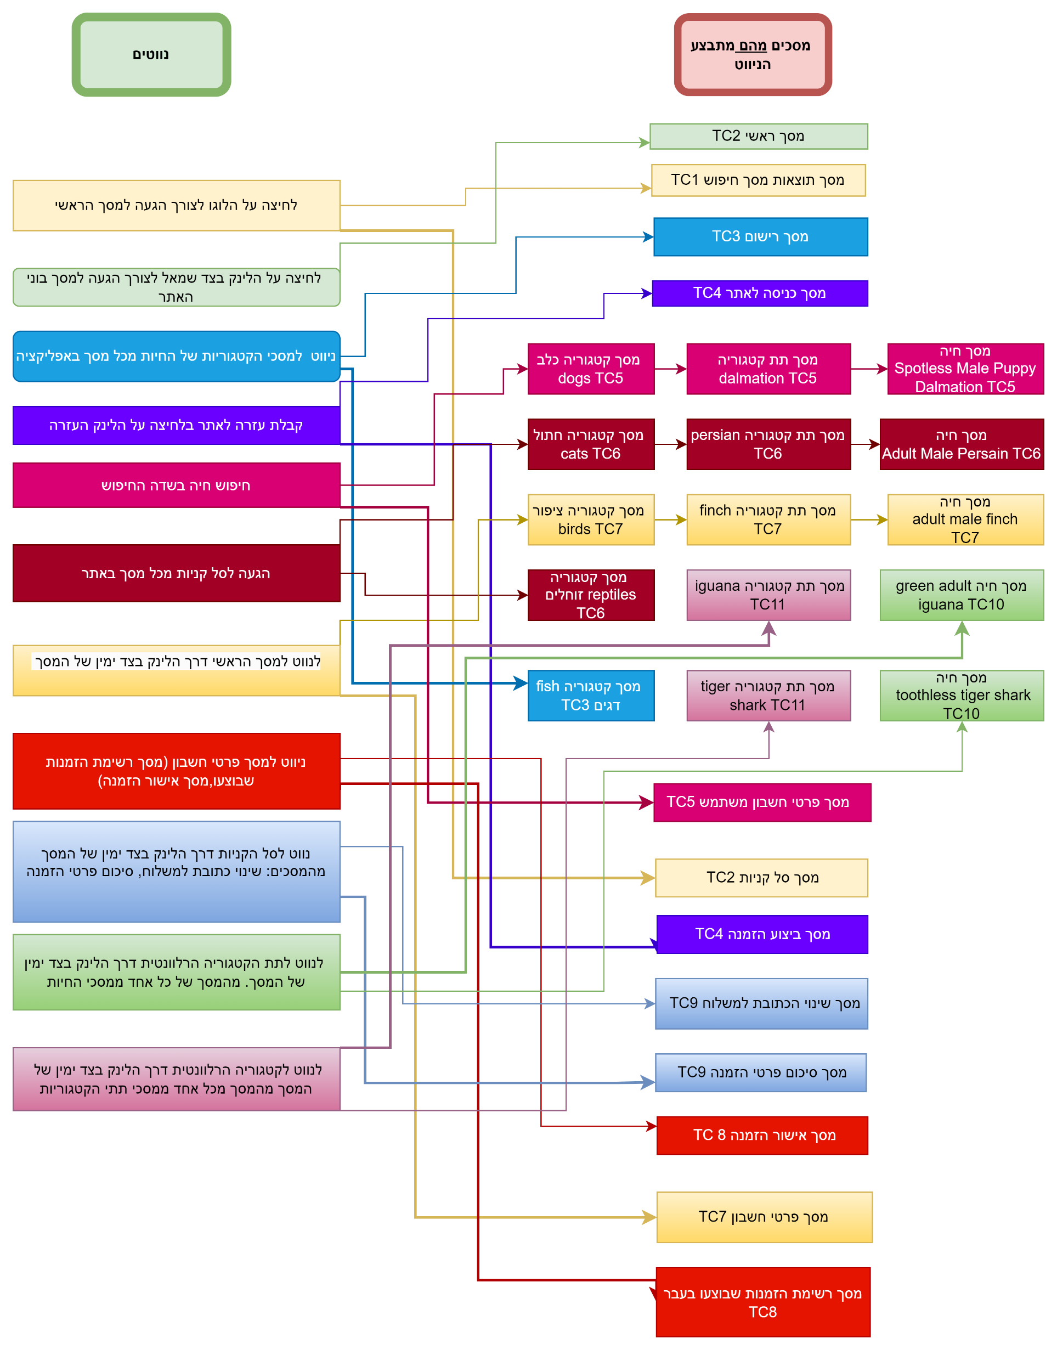
טבלת החלטות מיני מקס לדרישה 4.15 משתמש ממנהלת האתר ניווט TC

החלף מצבים
k
דרישה מספר 4.1 למשתמש רשום ולמשתמש לא רשום |  |  |  |  | דרישה מספר 4.2 למשתמש רשום ולמשתמש לא רשום |  |  |  | דרישה מספר 4.2 למשתמש ממנהלת האתר |  |  |  |  |  | דרישה 4.5 משתמש רשום |  |  |  | דרישה מספר 4.6 למשתמש ממנהלת אתר |  |  |  |  | דרישה מספר 4.8 למשתמש רשום וגם למשתמש לא רשום |  |  |  |  | דרישה מספר 4.9 למשתמש רשום |  |  |  | דרישה מספר 4.11 למשתמש רשום |  |  |  | דרישה מספר 4.12 למשתמש רשום |  |  |  |  | דרישה מספר 4.15 למשתמש רשום
דרישה: 1) מספר 4.1 משתמש רשום tc 1 |  |  |  |  | דרישה: 1) מספר 4.2 משתמש רשום TC 1 ו- דרישה 4.2 משתמש לא רשום TC1 |  |  |  | דרישה: 1) מספר 4.2 משתמש ממנהלת האתר TC 1 |  |  |  |  |  |  |  |  |  | דרישה: 1) מספר 4.6 משתמש ממנהלת אתר TC11 |  |  |  |  | דרישה: 1) מספר 4.8 משתמש רשום TC1-6 2) דרישה מספר 4.8 משתמש לא רשום TC1-6 |  |  |  |  | דרישה: 1) מספר 4.9 משתמש ממנהלת האתר TC 4 |  |  |  | דרישה: 1) מספר 4.11 משתמש רשום TC 3 מכסים גם דרישות ב דרישה 4.12 משתמש רשום ראו טבלת נעכבות |  |  |  | דרישה: 1) מספר 4.12 משתמש רשום TC 1 |  |  |  |  | דרישה: 1) מספר 4.15 משתמש רשום TC 1 |  |  |  |  |  | דרישה 4.10 משתמש רשום
 |  |  |  |  |  |  |  |  |  |  |  |  |  |  | קלט פלט | מסך |  |  |  |  |  |  |  |  |  |  |  |  |  |  |  |  |  |  |  |  |  |  |  |  |  |  |  |  |  |  | מנהלת האתר |  | קלט פלט | מסך
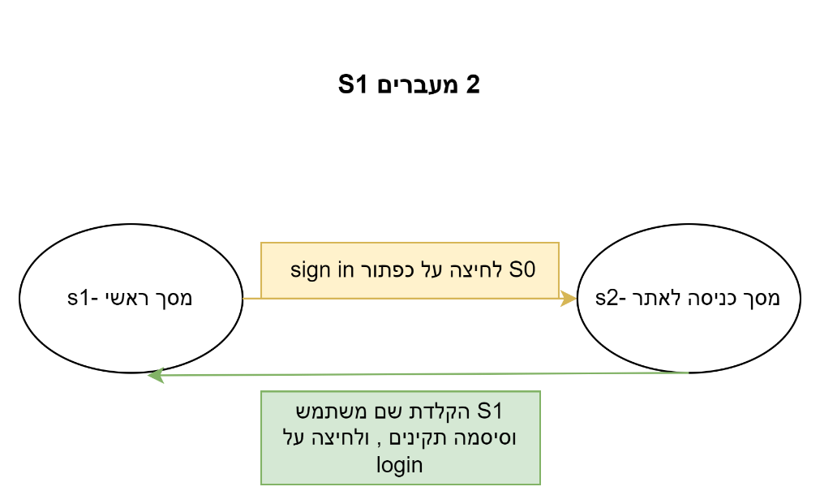
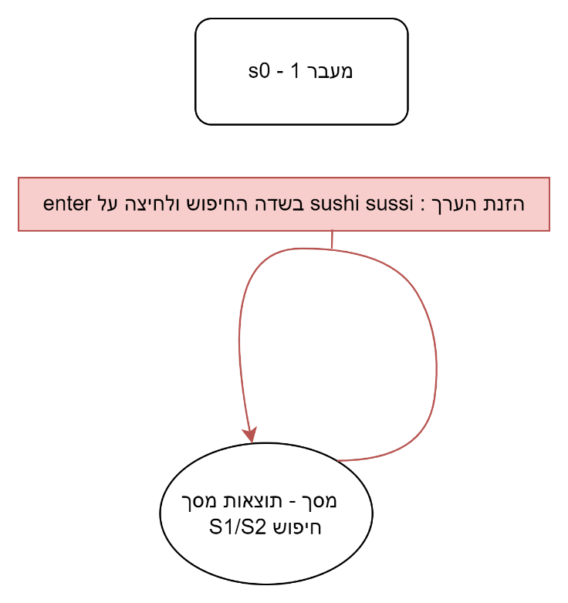
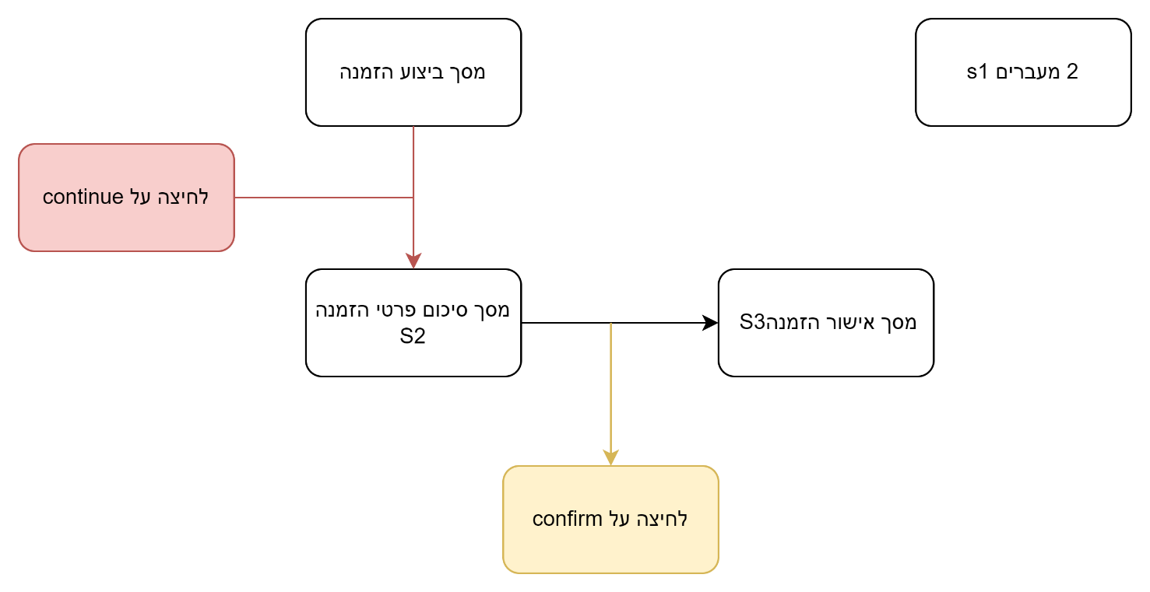
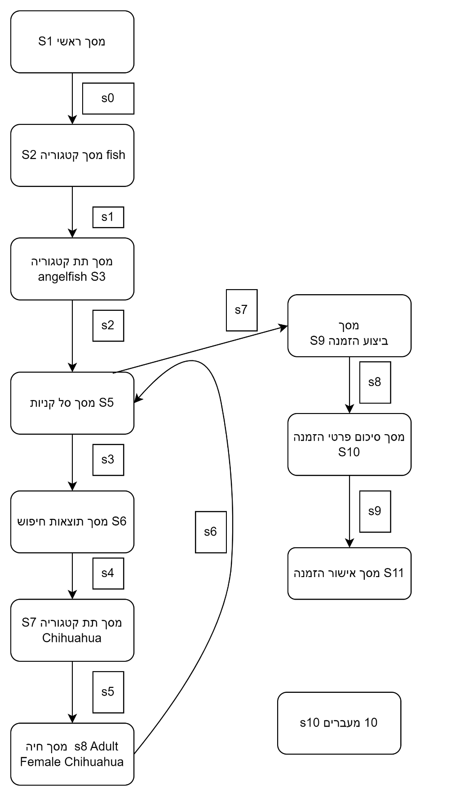
מסך 1 מסך ראשי
רשימת קלט פלט בחילופי המצבים למקרה בדיקה 1 |  | שם מסך | מסך | תרשים TC1 | רשימת קלט פלט בחילופי המצבים למקרה בדיקה 1 |  | שם מסך | מסך | רשימת קלט פלט בחילופי המצבים למקרה בדיקה 1 |  |  | שם מסך | מסך |  | מסך fish | s1 |  |  | start state/next state | input | output | שם מסך | מסך | רשימת קלט פלט בחילופי המצבים למקרה בדיקה 1 |  |  | שם מסך | מסך | רשימת קלט פלט בחילופי המצבים למקרה בדיקה 4 |  | שם מסך | מסך | רשימת קלט פלט בחילופי המצבים למקרה בדיקה 3 |  | שם מסך | מסך | start state/next state | input | output | שם מסך | מסך | start state/next state | input | output | שם מסך | מסך |  |  | מסך הראשי | s1
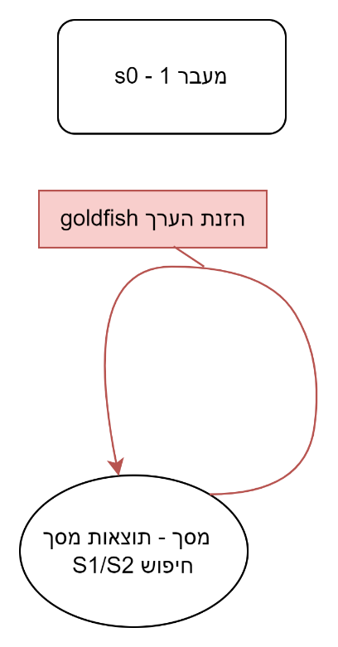
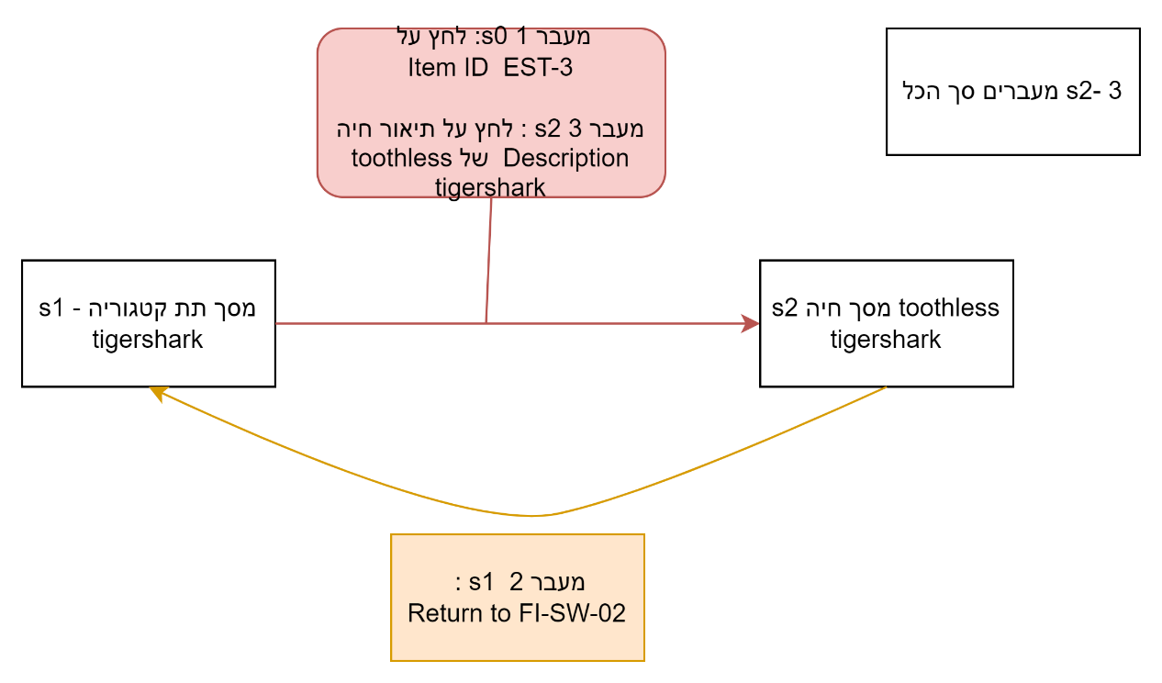
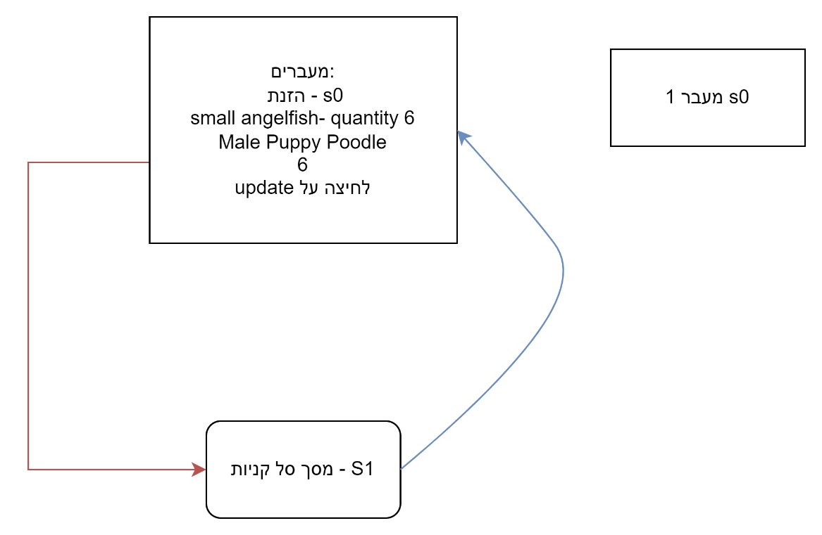
לחיצה על סל הקניות
מסך ראשי S1 | strat state | מסך ראשי | S1 |  | S1 מסך חיפוש | start state | מסך- תוצאות מסך חיפוש | S1 | S1 מסך חיפוש | start state |  | מסך- תוצאות מסך חיפוש | S1 |  | FI-SW-01 | input |  |  | המשתמש נמצא במסך תת קטגוריה S1 | לחץ על מספר פריט השייך ל toothless tigershark- | המשתמש יועבר למסך חיה toothless tigershark | מסך תת קטגורי ה tigershark | S1 | S1 מסך סל קניות | start state |  | מסך סל קניות | S1 | מסך ביצוע הזמנה S1 | start state | מסך ביצוע הזמנה | S1 | מסך ביצוע הזמנה S1 | start state | מסך ביצוע הזמנה | S1 | המשתמש נמצא במסך ראשי S1 | 1) כנס לקטגורית fish על ידי לחיצה על התמונה של הדג במסך הראשי. | המשתמש מועבר למסך קטגוריה fish | מסך ראשי | S1 | המשתמש נמצא במסך ראשי S1 | 1) כנס לקטגורית fish על ידי לחיצה על התמונה של הדג במסך הראשי. | המשתמש מועבר למסך קטגוריה fish | מסך ראשי | S1 |  |  | סל הקניות | input
s4 : מסך ראשי
ship to diffrent adress
מסך 3 מסך מילוי פרטים
proceed to checkout
מסך 2 סל הקניות
לחיצה על כפתור sign in | input | מסך כניסה לאתר | S2 |  | הזנה של ערך "sushi sussi" בשדה החיפוש. ולחיצה על תמונת זכוכית המגדלת לתחילת חיפוש | input |  |  | הזנה של ערך "goldfish" בשדה החיפוש. ולחיצה על תמונת זכוכית המגדלת לתחילת חיפוש | input |  |  |  |  | מועבר למסך תת קטגורה anglefish | output |  |  | מסך חיה S2 | לחץ על Return to | המשתמש יוחזר למסך תת קטגוריה tigershark | מסך חיה toothless tigershark | S2 | הזנת small angelfish- quantity 6 Male Puppy Poodle 6 לחיצה על update | input |  |  |  | סימון וי בצ'ק בוקס ולחיצה על continue | input | מסך שינוי כתובת למשלוח | 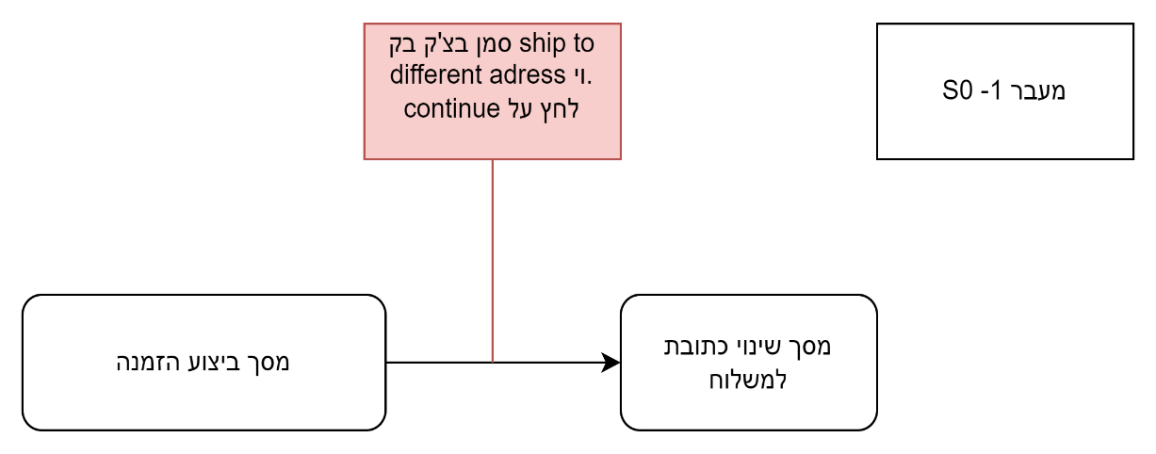 S2 | לא מסמנים וי בצ'ק בוקס | input | מסך סיכום פרטי הזמנה | S2 | מסך קטגוריה fish S2 | 2) כנס לתת קטגוריה angell fish על ידי לחיצה על מספר מוצר FI-SW-01 | המשתמש מועבר למסך תת קטגוריה angelfish | מסך קטגוריה fish | S2 | מסך קטגוריה fish S2 | 2) כנס לתת קטגוריה angell fish על ידי לחיצה על מספר מוצר FI-SW-01 | המשתמש מועבר למסך תת קטגוריה angelfish | מסך קטגוריה fish | S2 |  |  | ok | output
מסך 4 מסך מילוי כתובת חדשה
העברת למסך כניסה לאתר-OK | output |  |  |  | הודעת שגיאה המעידה כי לא נמצאו חיות רלוונטיות לחיפוש | output |  |  | ביצוע חיפוש לפי הערך goldfish והצגת התוצאות במסך -תוצאות חיפוש | output |  |  |  |  | anglefish | s2 |  |  | המשתמש נמצא במסך תת קטגוריה S1 | לחץ על תיאור החיה Description toothless tigershark | המשתמש יועבר למסך חיה toothless tigershark |  |  | המערכת מחזירה אותך למסך סל קניות כאשר מחיר כולל לפריט total price ומחיר כולל לכל הקנייה מחושבים לפי כמות הפריטים | output |  |  |  | המערכת מעבירה אותך למסך שינוי כתובת למשלוח. | output |  |  | המערכת מעבירה אותך למסך סיכום פרטי הזמנה | output |  |  | מסך תת קטגוריה angelfish S3 | 3) לחץ על מספר פריט של small angelfish EST-2 | המשתמש נכנס למסך חיה של small angelfish | מסך תת קטגוריה angelfish | S3 | מסך תת קטגוריה angelfish S3 | 3) לחץ על מספר פריט של small angelfish EST-2 | המשתמש נכנס למסך חיה של small angelfish | מסך תת קטגוריה angelfish | S3 |  |  | סל הקניות | s2
fish
מסך כניסה לאתר s2 | next State |  |  |  | S1 מסך חיפוש | next State |  |  | הצגת תוצאות של חיות ספציפיות בלבד בהתאם לערך goldfish שהוזן - מסך תוצאות חיפוש S1 | next State |  |  |  |  | return to fish | input |  |  | מסך חיה S2 toothless tigershark |  |  |  |  | מסך סל קניות | next state |  |  |  | מסך שינוי כתובת למשלוח באתר | next State |  |  | מסך סיכום פרטי הזמנה S2 | next State |  |  | מסך חיה small angelfish S4 | 4) במסך חיה של small angelfish לחץ על add to cart | המשתמש מועבר למסך סל קניות שם מוצג small angelfish בכמות של 1 | מסך חיה smallangelfish | S4 | מסך חיה small angelfish S4 | 4) במסך חיה של small angelfish לחץ על add to cart | המשתמש מועבר למסך סל קניות שם מוצג small angelfish בכמות של 1 | מסך חיה small angelfish | S4 |  |  | proceed to checkout | input
לחיצה על return to menu
sign out
הקלדת שם משתמש וסיסמה, ולחיצה על login | input |  |  |  |  |  |  |  |  |  |  |  |  |  | מועבר חזרה למסך fish | output |  |  | דרישה: 1) מספר 4.6 משתמש ממנהלת אתר TC12 |  |  |  |  | דרישה: 1) מספר 4.8 משתמש ממנהלת אתר TC7-9 |  |  |  |  |  |  |  |  | לחיצה על confirm | input |  |  | מסך סל קניות S5 | 5) עדכן את הכמות של small angelfish ל2 ולחץ update cart | הכמות מעדכנת ל 2 small angelfish | מסך סל קניות | S5 | מסך סל קניות S5 | 5) עדכן את הכמות של small angelfish ל2 ולחץ update cart | הכמות מעדכנת ל 2 small angelfish | מסך סל קניות | S5 |  |  | ok | output
חזרה למסך הראשי בתור משתמש רשום | output |  |  |  |  |  |  |  |  |  |  |  |  |  | מסך fish | s1 |  |  |  |  |  |  |  |  |  |  |  |  |  |  |  |  | המערכת מעבירה אותך למסך אישור הזמנה | output |  |  | מסך סל קניות S5 | 6) הזן את הערך Chihuahua במסך חיפוש ולחיצה על אייקון זכוכית המגדלת | המשתמש מועבר למסך חיפוש שם מוצגות תוצאה של Chihuahua | מסך תוצאות חיפוש | S6 | מסך סל קניות S5 | 6) הזן את הערך Chihuahua במסך חיפוש ולחיצה על אייקון זכוכית המגדלת | המשתמש מועבר למסך חיפוש שם מוצגות תוצאה של Chihuahua | מסך תוצאות חיפוש | S6 |  |  | מסך מילוי פרטים | s3
s2 : מסך תת קטגוריה Angelfish
לחיצה על FI-SW-01
s1: מסך fish
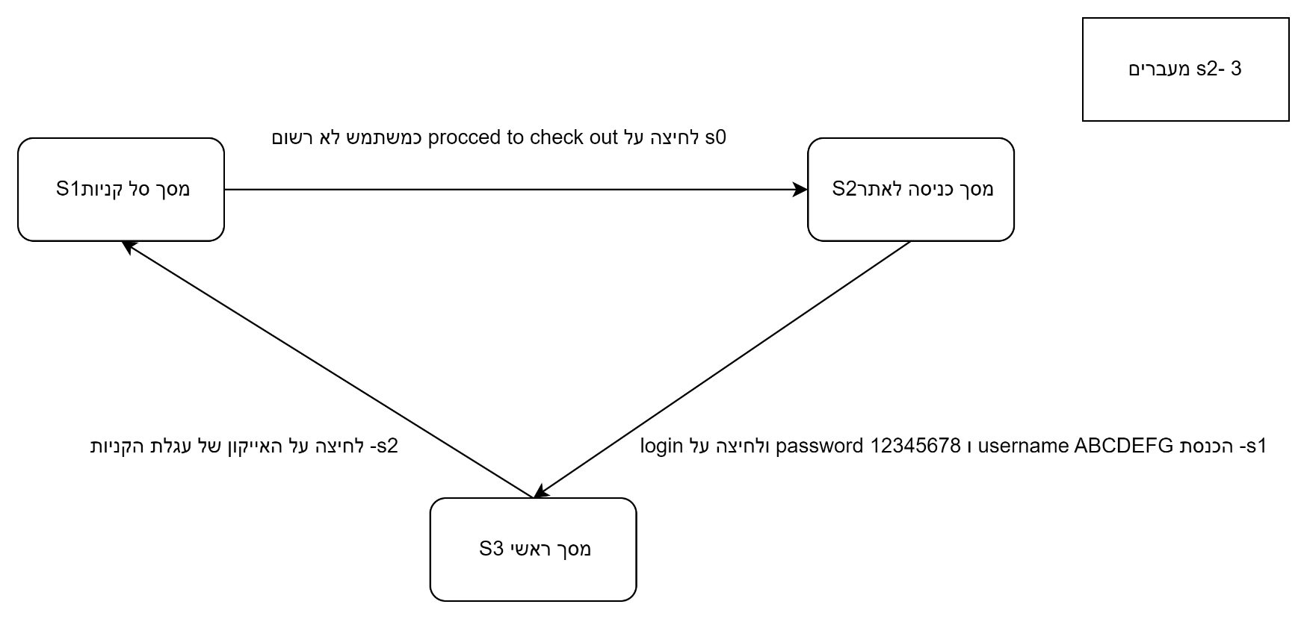
מסך ראשי .כאשר המשתמש הרשום מחובר S1 | next State |  |  |  |  |  |  |  |  |  |  |  |  |  | FI-SW-02 | input |  |  | start state/next state | input | output | שם מסך | מסך | start state/next state | input | output | שם מסך | מסך |  |  |  |  | מסך אישור הזמנה S3 | next State |  |  | מסך תוצאות חיפוש S6 | 7) המשתמש לוחץ על התמונה של Chihuahua | המשתמש מועבר למסך תת קטגוריה Chihuahua. | מסך תת קטגוריה chihuahua | S7 | מסך תוצאות חיפוש S6 | 7) המשתמש לוחץ על התמונה של Chihuahua | המשתמש מועבר למסך תת קטגוריה Chihuahua. | מסך תת קטגוריה chihuahua | S7 |  |  | ship to a different adress | input
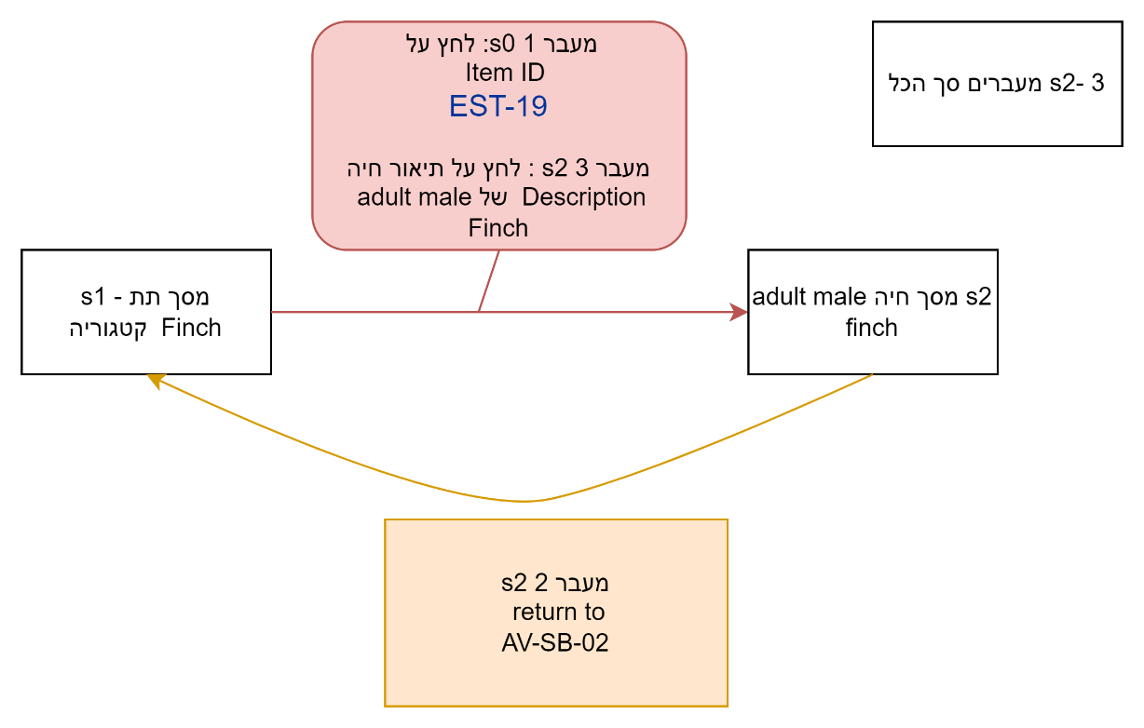
דרישה: 1) מספר 4.1 משתמש לא רשום רשום tc 1 |  |  |  |  | דרישה: 1) מספר 4.2 משתמש רשום TC 2 ו- דרישה 4.2 משתמש לא רשום TC2 |  |  |  | דרישה: 1) מספר 4.2 משתמש ממנהלת האתר TC 2 |  |  |  |  |  | מעבר למסך תת קטגוריה tiger shark | output |  |  | המשתמש נמצא במסך תת קטגוריה S1 | לחץ על מספר פריט השייך ל Finch | המשתמש יועבר למסך חיה adult male finch | מסך תת קטגוריה Finch | S1 | המשתמש נמצא במסך תת קטגוריה S1 | לחץ על proced to checkout | מכיוון שהמשתמש מחובר כמשתמש לא רשום על פי הדרישות המערכת הוא יקבל אפשרות להתחבר או להרשם(יועבר למסך כניסה עם הודעת הסבר) | מסך סל קניות | S1 | דרישה: 1) מספר 4.9 משתמש ממנהלת האתר TC 6 |  |  |  | דרישה: 1) מספר 4.11 משתמש רשום TC 4 מכסים גם דרישות ב דרישה 4.12 משתמש רשום ראו טבלת נעכבות |  |  |  | מסך תת קטגוריה chihuahua S7 | 8) המשתמש לוחץ על מספר הפריט EST-27 על מנת לעבור למסך החיה Adult Female Chihuahua | המשתמש מועבר למסך החיה Adult Female Chihuahua | מסך חיה adult female chihuahua | S8 | מסך תת קטגוריה chihuahua S7 | 8) המשתמש לוחץ על מספר הפריט EST-27 על מנת לעבור למסך החיה Adult Female Chihuahua | המשתמש מועבר למסך החיה Adult Female Chihuahua | מסך חיה adult female chihuahua | S8 |  |  | ok | output
לחיצה על return to fish
 |  |  |  |  |  |  |  |  |  |  |  |  |  |  | tiger shark | s3 |  |  | מסך חיה S2 | לחץ על Return to | המשתמש יוחזר למסך תת קטגוריה Finch | מסך חיה adult male Finch | S2 | מסך כניסה לאתר S2 | הזן שם משתמש:username : ABCDEFG הזן סיסמא : password: 12345678 לחץ על login | 3) מוזן שם משתמש:username : ABCDEFG 4) מוזן סיסמא : password: 12345678 5) נלחץ על login והמשתמש מועבר למסך ראשי | מסך כניסה לאתר | S2 |  |  |  |  |  |  |  |  | מסך חיה s8 Adult Female Chihuahua | 9) המשתמש לוחץ על add to cart | המשתמש מועבר למסך סל קניות שם קיימת בנוסף ל 2 small angelfish , Adult Female Chihuahua 1 | מסך ביצוע הזמנה | s9 | מסך חיה s8 Adult Female Chihuahua | 9) המשתמש לוחץ על add to cart | המשתמש מועבר למסך סל קניות שם קיימת בנוסף ל 2 small angelfish , Adult Female Chihuahua 1 | מסך ביצוע הזמנה | s9 |  |  | מסך לשינוי כתובת | s4
return to fish
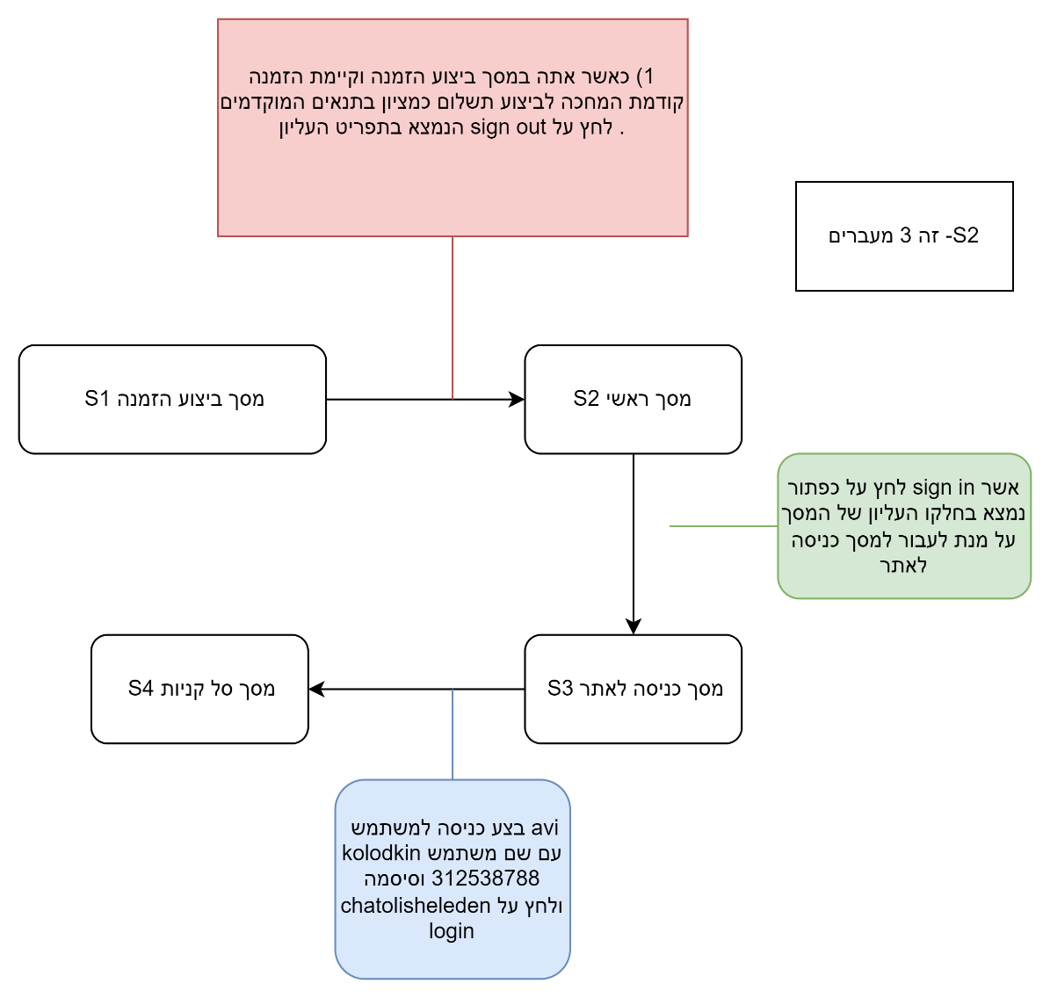
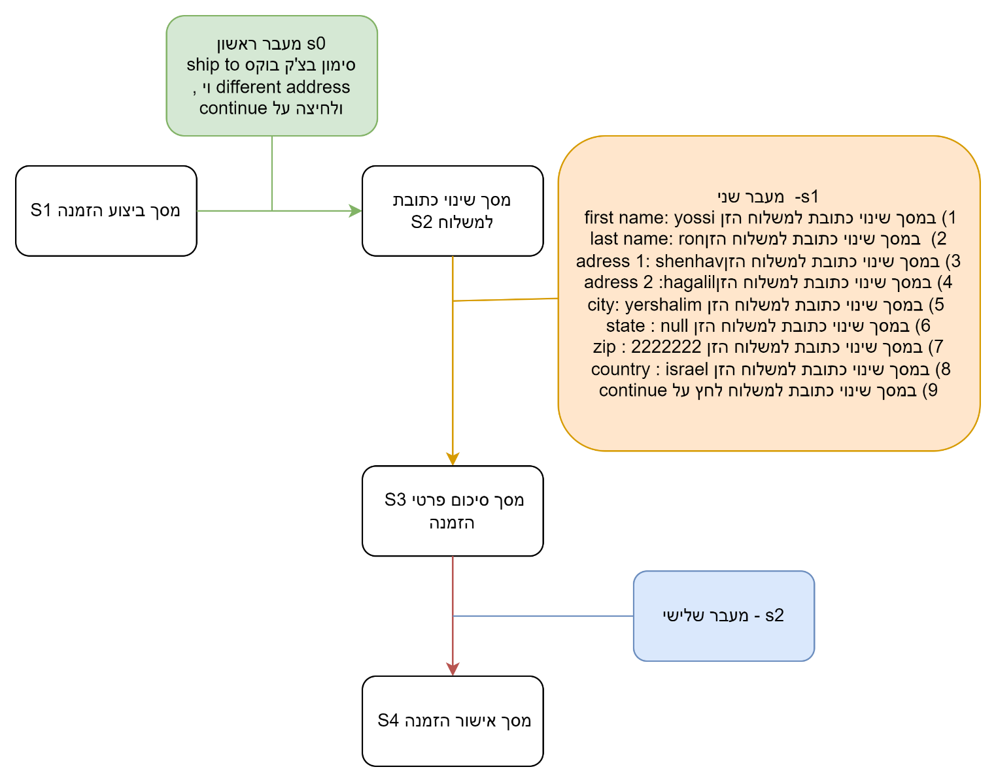
רשימת קלט פלט בחילופי המצבים למקרה בדיקה 1 |  | שם מסך | מסך | תרשים TC1 | רשימת קלט פלט בחילופי המצבים למקרה בדיקה 1 |  | שם מסך | מסך | רשימת קלט פלט בחילופי המצבים למקרה בדיקה 1 |  |  | שם מסך | מסך |  | return to fish | input |  |  | המשתמש נמצא במסך תת קטגוריה S1 | לחץ על תיאור החיה Description של adult male finch | המשתמש יועבר למסך חיה adult male Finch |  |  | מסך ראשי S3 | לחץ על הסמל של עגלת הקניות | המשתמש מועבר למסך סל קניות | מסך ראשי | S3 | רשימת קלט פלט בחילופי המצבים למקרה בדיקה 6 |  | שם מסך | מסך | רשימת קלט פלט בחילופי המצבים למקרה בדיקה 6 |  | שם מסך | מסך | מסך סל קניות S5 | 10) לחץ על proceed to checkout | המשתמש מועבר למסך ביצוע הזמנה | מסך סיכום פרטי הזמנה | s10 | מסך סל קניות S5 | 10) לחץ על proceed to checkout | המשתמש מועבר למסך ביצוע הזמנה | מסך סיכום פרטי הזמנה | s10
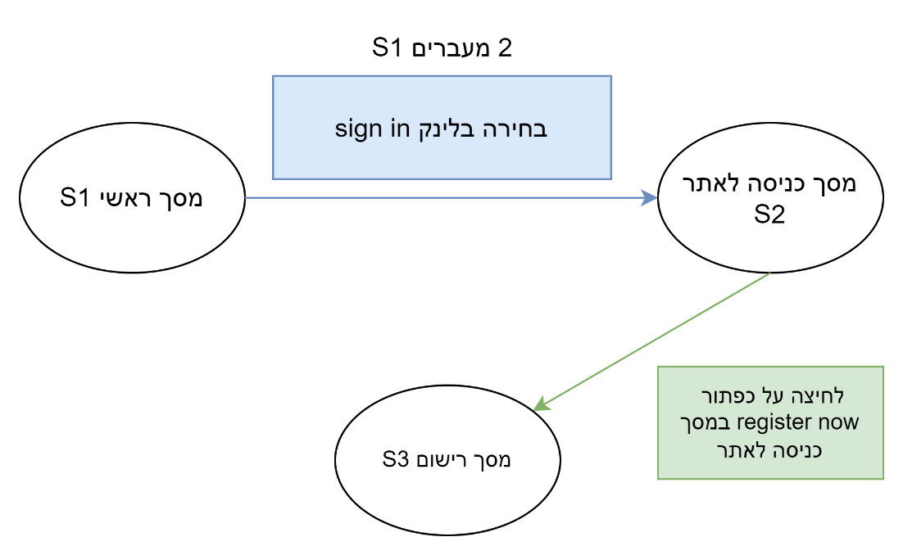
לחיצה על FI-SW-02
מסך ראשי S1 | strat state | מסך ראשי | S1 |  | S1 תוצאות מסך חיפוש | start state | מסך- תוצאות מסך חיפוש | S1 | S1 מסך חיפוש | start state |  | מסך- תוצאות מסך חיפוש | S1 |  | מועבר חזרה לfish | output |  |  | מסך חיה S2 | adult male Finch |  |  |  | מסך כניסה לאתר S4 |  |  |  |  | מסך ביצוע הזמנה | start state | מסך -ביצוע הזמנה | S1 | S1- מסך ביצוע הזמנה | start state S1 | מסך -ביצוע הזמנה | S1 | מסך ביצוע הזמנה S9 | 11) לחץ על continue במסך ביצוע הזמנה | המשתמש מועבר למסך סיכום פרטי הזמנה | מסך אישור הזמנה | s11 | מסך ביצוע הזמנה S9 | 11) לחץ על continue במסך ביצוע הזמנה | המשתמש מועבר למסך סיכום פרטי הזמנה | מסך אישור הזמנה | s11

לחיצה על כפתור sign in | input | מסך כניסה לאתר | S2 |  | לחיצה על הלוגי מצד שמאל. | input | מסך ראשי | S2 | הזנה של ערך "persian" בשדה החיפוש. ולחיצה על תמונת זכוכית המגדלת לתחילת חיפוש | input |  |  |  |  | fish | s1 |  |  | דרישה: 1) מספר 4.6 משתמש ממנהלת אתר TC13 |  |  |  |  |  |  |  |  |  | לחיצה על כפתור signout | input | מסך ראשי | S2 | סימון בצ'ק בוקס shiptodifferent adress וי , ולחיצה על continue | input | מסך ראשי | S2 | מסך סיכום פרטי הזמנה S10 | 12) לחץ על confirm | המשתמש מועבר למסך אישור הזמנה |  |  | מסך סיכום פרטי הזמנה S10 | 12) לחץ על confirm | המשתמש מועבר למסך אישור הזמנה
S3: מסך tiger shark
העברת למסך כניסה לאתר-OK | output | מסך רישום | s3 |  | מערכת האתר מעבירה את המשתמש למסך הראשי | output |  |  | ביצוע חיפוש לפי הערך persian והצגת התוצאות במסך -תוצאות חיפוש | output |  |  |  |  | return to main menu | input |  |  |  |  |  |  |  |  |  |  |  |  | ok המערכת מעבירה אותך למסך ראשי , ומעבירה אותך למצב משתמש לא רשום | output | מסך כניסה לאתר | S3 | ok המערכת מעבירה אותך למסך שינוי כתובת למשלוח , | output | מסך כניסה לאתר | S3 | מסך אישור הזמנה S11 |  |  |  |  | מסך אישור הזמנה S11
מסך כניסה לאתר s2 | next State |  |  |  | S2 מסך ראשי | next State |  |  | הצגת תוצאות של חיות ספציפיות בלבד בהתאם לערך persian שהוזן - מסך תוצאות חיפוש S1 | next State |  |  |  |  | menu | output |  |  | start state/next state | input | output | שם מסך | מסך |  |  |  |  |  | S2-מסך ראשי | next State | מסך סל קניות | S4 | S2-מסך שינוי כתובת למשלוח | next State S2 | מסך אישור הזמנה | S4
לחיצה על כפתור register now | input |  |  |  |  |  |  |  |  |  |  |  |  |  | מסך ראשי | s4 |  |  | המשתמש נמצא במסך תת קטגוריה S1 | לחץ על מספר פריט השייך ל labrador retrieve | המשתמש יועבר למסך חיה adult male labrador retrieve | מסך תת קטגוריה labrador retrieve |  S1 |  |  |  |  |  | לחיצה על sign in | input |  |  | 2) במסך שינוי כתובת למשלוח הזן first name: yossi 3) במסך שינוי כתובת למשלוח הזןlast name: ron 4) במסך שינוי כתובת למשלוח הזןadress 1: shenhav 5) במסך שינוי כתובת למשלוח הזןadress 2 :hagalil 6) במסך שינוי כתובת למשלוח הזן city: yershalim 7) במסך שינוי כתובת למשלוח הזן state : null 8) במסך שינוי כתובת למשלוח הזן zip : 2222222 9) במסך שינוי כתובת למשלוח הזן country : israel 10) במסך שינוי כתובת למשלוח לחץ על continue | input
מכניס אותך למסך רישום | output |  |  |  |  |  |  |  |  |  |  |  |  |  | fish | input |  |  | מסך חיה S2 | לחץ על Return to | המשתמש יוחזר למסך תת קטגוריה labrador retrieve | מסך חיה adult male labrador retrieve | S2 |  |  |  |  |  | המערכת מעבירה אותך למסך כניסה לאתר | output |  |  | המערכת מעבירה אותך למסך סיכום פרטי הזמנה | output
מסך רישום S3 | next State |  |  |  |  |  |  |  |  |  |  |  |  |  | מסך קטגוריה | output |  |  | המשתמש נמצא במסך תת קטגוריה S1 | לחץ על תיאור החיה Description | המשתמש יועבר למסך חיה adult male labrador retrieve |  |  |  |  |  |  |  | S3 - מסך כניסה לאתר | next State |  |  | S3 - מסך סיכום פרטי הזמנה | next State S3
 |  |  |  |  | דרישה: 1) מספר 4.2 משתמש רשום TC 3 ו- דרישה 4.2 משתמש לא רשום TC3 |  |  |  | דרישה: 1) מספר 4.2 משתמש ממנהלת האתר TC 3 |  |  |  |  |  | מסך fish | s1 |  |  | מסך חיה S2 | adult male labrador retriever |  |  |  |  |  |  |  |  | ביצוע כניסה עם שם משתמש kolodkin וסיסמה chatolisheleden | input |  |  | לחיצה על confirm | input
 |  |  |  |  |  |  |  |  |  |  |  |  |  |  | sign out | input |  |  | דרישה: 1) מספר 4.6 משתמש ממנהלת אתר TC14 |  |  |  |  |  |  |  |  |  | המערכת מעבירה אותך למסך סל קניות | output |  |  | המערכת מעבירה אותך למסך אישור הזמנה | output
 |  |  |  |  | רשימת קלט פלט בחילופי המצבים למקרה בדיקה 1 |  | שם מסך | מסך | רשימת קלט פלט בחילופי המצבים למקרה בדיקה 1 |  |  | שם מסך | מסך |  | יוצא מהמשתמש | output |  |  |  |  |  |  |  |  |  |  |  |  | מסך סל קניות S4 | next State |  |  | מסך אישור הזמנה s4 | next State S4
דרישה מספר 4.1 1)משתמש רשום tc 3 הזנה בשדה חיפוש 2) משתמש לא רשום tc2 |  |  |  |  | S1 תוצאות מסך חיפוש | start state | מסך- תוצאות מסך חיפוש | S1 | S1 מסך חיפוש | start state |  | מסך- תוצאות מסך חיפוש | S1 |  | מסך ראשי | s4 |  |  | start state/next state | input | output | שם מסך | מסך |  |  |  |  |  |  |  |  |  | דרישה: 1) מספר 4.11 משתמש רשום TC 5
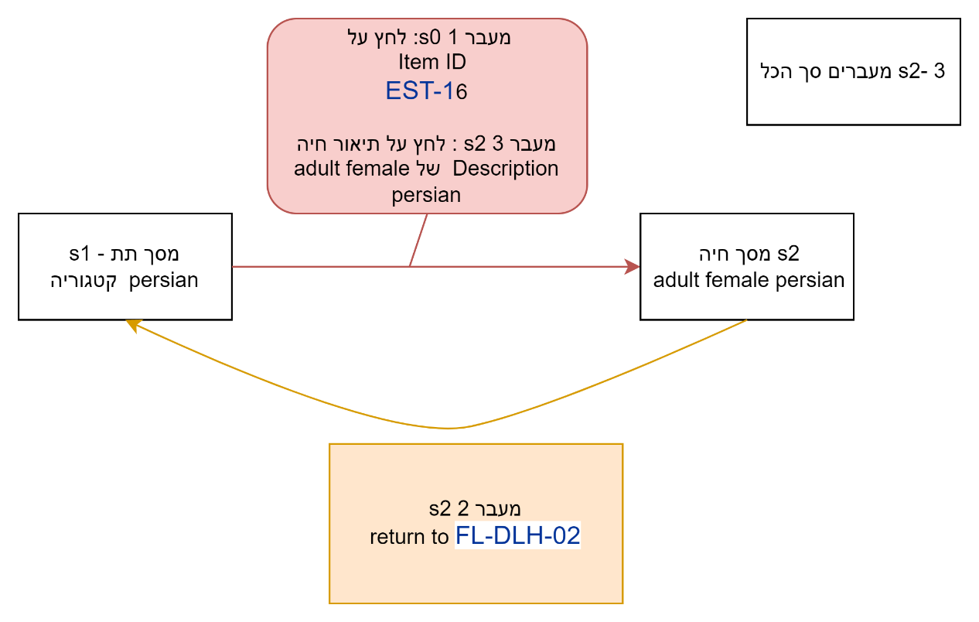
 |  |  |  |  | לחיצה על הלינק מצד ימין במסך החיפוש. | input | מסך ראשי | S2 | הזנה של ערך "golden retriever" בשדה החיפוש. ולחיצה על תמונת זכוכית המגדלת לתחילת חיפוש | input |  |  |  | 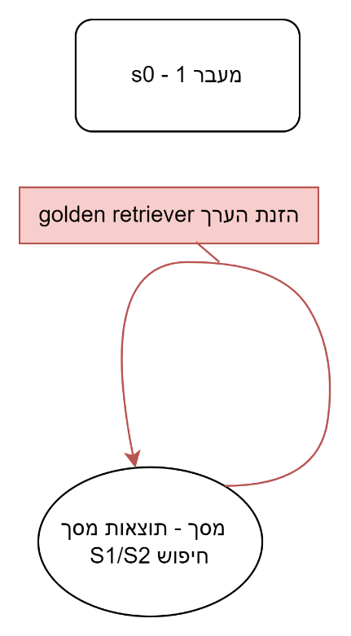 |  |  |  |  | המשתמש נמצא במסך תת קטגוריה S1 persian | לחץ על מספר פריט השייך ל- adult female persian | המשתמש יועבר למסך חיה adult female persian | מסך תת קטגוריה persian | S1
רשימת קלט פלט בחילופי המצבים למקרה בדיקה 1 |  | שם מסך | מסך |  | מערכת האתר מעבירה את המשתמש למסך הראשי | output |  |  | ביצוע חיפוש לפי הערך golden retriever והצגת התוצאות במסך -תוצאות חיפוש | output |  |  |  |  |  |  |  |  | מסך חיה S2 | לחץ על Return to FL-DLH-02 | המשתמש יוחזר למסך תת קטגוריה persian | מסך חיה adult female persian | S2 |  |  |  |  |  |  |  |  |  | רשימת קלט פלט בחילופי המצבים למקרה בדיקה 6 |  | שם מסך | מסך
 |  |  |  |  | S2 מסך ראשי | next State |  |  | הצגת תוצאות של חיות ספציפיות בלבד בהתאם לערך golden retriever שהוזן - מסך תוצאות חיפוש S1 | next State |  |  |  |  |  |  |  |  | המשתמש נמצא במסך תת קטגוריה S1 | לחץ על תיאור החיה Description של adult female persian | המשתמש יועבר למסך חיה adult female persian |  |  |  |  |  |  |  |  |  |  |  | S1- מסך סל קניות | start state | מסך סל קניות | S1
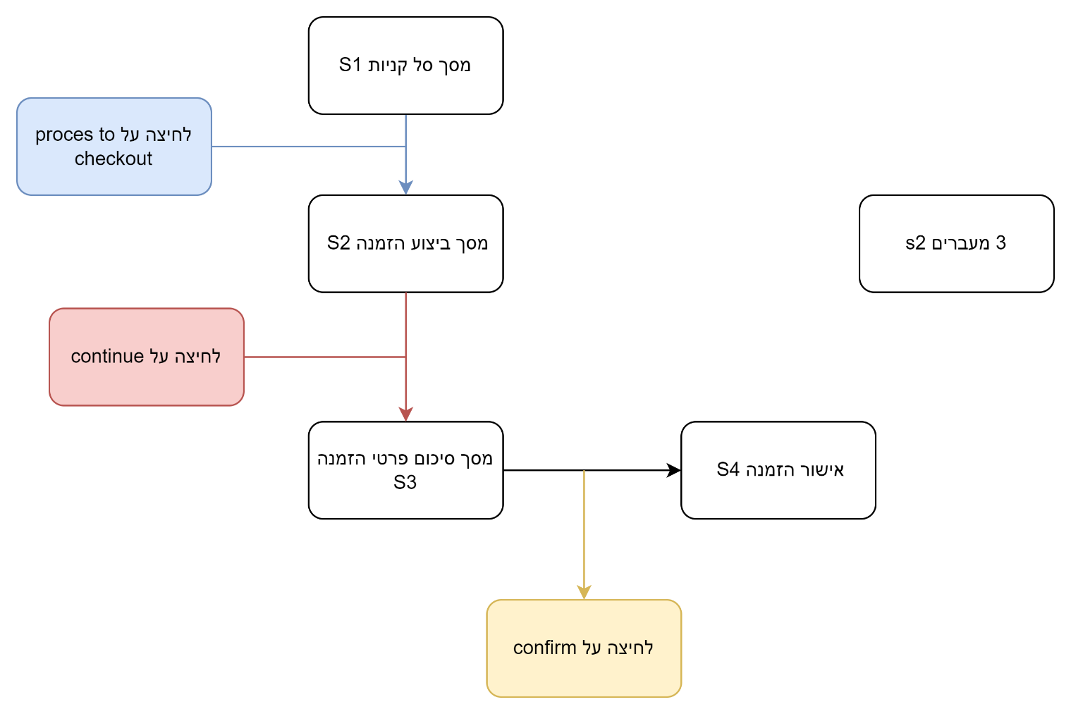
 |  |  |  |  | דרישה: 1) מספר 4.2 משתמש רשום TC 4 ו- דרישה 4.2 משתמש לא רשום TC4 |  |  |  |  |  |  |  |  |  |  |  |  |  | מסך חיה S2 adult female persian |  |  |  |  |  |  |  |  |  |  |  |  |  | במסך סל קניות לחץ על proceed to checkout | input | מסך סל קניות | S2
 |  |  |  |  |  |  |  |  |  |  |  |  |  |  | דרישה 4.5 משתמש רשום משתמש לא רשום |  |  |  | דרישה: 1) מספר 4.6 משתמש ממנהלת אתר TC15 |  |  |  |  |  |  |  |  |  |  |  |  |  | ok המערכת מעבירה אותך למסך ביצוע הזמנה. | output | מסך -ביצוע הזמנה | S3
 |  |  |  |  | רשימת קלט פלט בחילופי המצבים למקרה בדיקה 1 |  | שם מסך | מסך |  |  |  |  |  |  |  |  |  |  |  |  |  |  |  |  |  |  |  |  |  |  |  |  | מסך ביצוע הזמנה - S2 | next State | מסך אישור הזמנה | S4

 |  |  |  |  | S1 תוצאות מסך חיפוש | start state | מסך- תוצאות מסך חיפוש | S1 | דרישה: 1) מספר 4.2 משתמש ממנהלת האתר TC 4 |  |  |  |  |  |  |  |  |  | start state/next state | input | output | שם מסך | מסך |  |  |  |  |  |  |  |  |  | לחץ על continue במסך ביצוע הזמנה | input
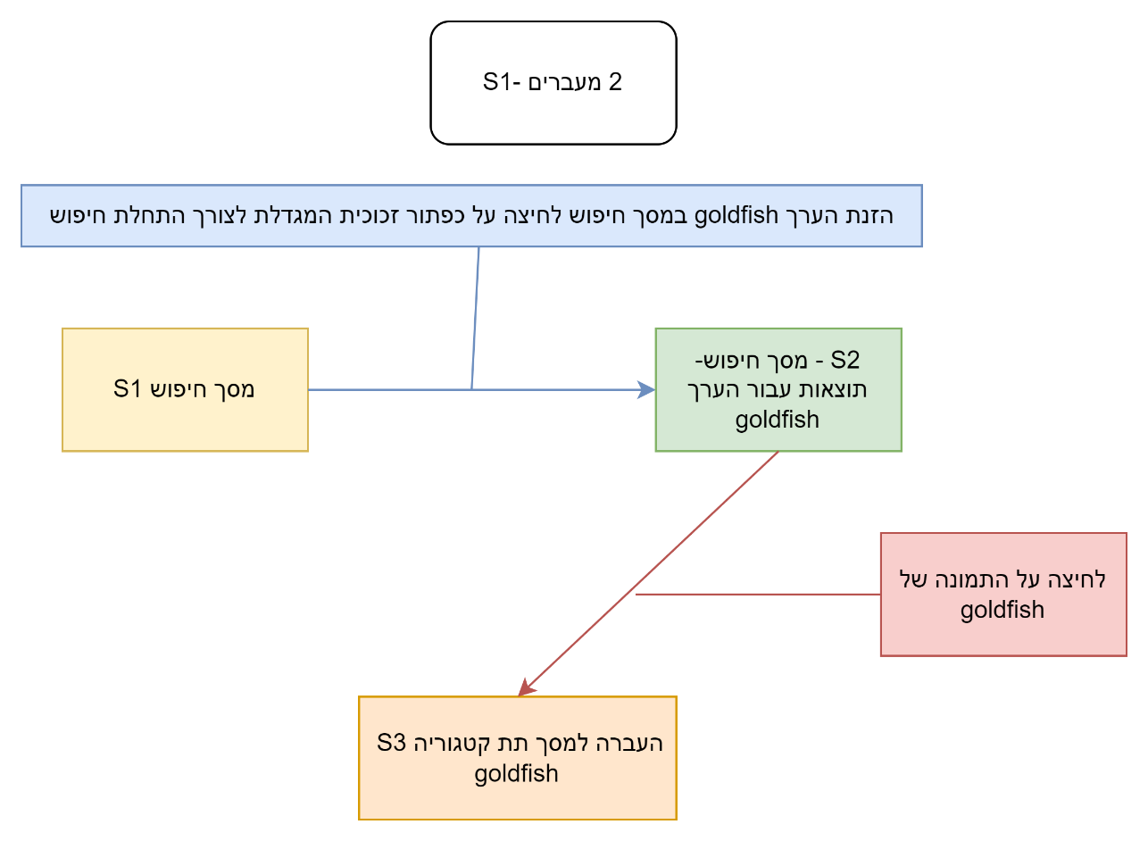
k
s4 : מסך ראשי
 |  |  |  |  | הזנת הערך goldfish במסך חיפוש ולחיצה על תמונת זכוכית המגדלת לצורך ביצוע חיפוש | input | מסך תוצאות חיפוש עבור הערך goldfish | S2 |  |  |  |  |  |  | קלט פלט | מסך |  |  | המשתמש נמצא במסך תת קטגוריה S1 iguana | לחץ על מספר פריט השייך ל- green adult iguana EST-13 | המשתמש יועבר למסך חיה green adult iguana | במסך תת קטגוריה S1 iguana | S1 |  |  |  |  |  |  |  |  |  | ok המערכת מעבירה אותך למסך סיכום פרטי הזמנה | output
 |  |  |  |  | המערכת מעבירה אותך למסך חיפוש - ,תוצאות עבור הערך goldfish | output | מסך תת קטגוריה goldfish | S3 | רשימת קלט פלט בחילופי המצבים למקרה בדיקה 1 |  |  | שם מסך | מסך |  | מסך fish | s1 |  |  | מסך חיה S2 green adult iguana | לחץ על Return to RP-LI-02 | המשתמש יוחזר למסך תת קטגוריה iguana | מסך חיה S2 green adult iguana | S2 |  |  |  |  |  |  |  |  |  | לחיצה על confirm | input

 |  |  |  |  | מסך תוצאות חיפוש עבור הערך goldfish | next state |  |  | S1 מסך חיפוש | start state |  | מסך- תוצאות מסך חיפוש | S1 |  | FI-SW-01 | input |  |  | המשתמש נמצא במסך תת קטגוריה S1 iguana | לחץ על תיאור החיה Description של green adult iguana | המשתמש יועבר למסך חיה green adult iguana |  |  |  |  |  |  |  |  |  |  |  | המערכת מעבירה אותך למסך אישור הזמנה | output
 |  |  |  |  | לחיצה על התמונה של החיה goldfish | input |  |  | הזנה של ערך "iguana" בשדה החיפוש. ולחיצה על תמונת זכוכית המגדלת לתחילת חיפוש | input |  |  |  |  | מועבר למסך תת קטגורה anglefish | output |  |  | מסך חיה S2 green adult iguana |  |  |  |  |  |  |  |  |  |  |  |  |  | מסך אישור הזמנה S3 | next State
לחיצה על return to menu או לוגו
 |  |  |  |  | מעבר למסך תת קטגוריה goldfish | output |  |  | הצגת תוצאות של חיות ספציפיות בלבד בהתאם לערך iguana שהוזן - מסך תוצאות חיפוש S1 | next State |  |  |  |  | return to fish | input |  |  |  |  |  |  |  |  |  |  |  |  |  |  |  |  | דרישה: 1) מספר 4.11 משתמש רשום TC1 ,TC2 , TC 6 מכסה דרישה 4.12 משתמש רשום. ראו טבלת נעכבות לפירוט
fish
 |  |  |  |  | s3 מסך תת קטגוריה goldfish | next state |  |  |  |  |  |  |  |  | מועבר חזרה למסך fish | output
s2 : מסך תת קטגוריה Angelfish
לחיצה על FI-SW-01
s1: מסך fish
לחיצה על אייקון עגלת הקנייה | input | מסך סל קניות מעודכן לפי הקנייה שבוצעה | S2 |  |  |  |  |  |  |  |  |  |  |  | מסך fish | s1 |  |  |  |  |  |  |  |  |  |  |  |  |  |  |  |  | רשימת קלט פלט בחילופי המצבים למקרה בדיקה 3 |  | שם מסך | מסך
העברת למסך סל קניות | output |  |  |  |  |  |  |  |  |  |  |  |  |  | FI-SW-02 | input |  |  |  |  |  |  |  |  |  |  |  |  |  |  |  |  | S1 מסך סיכום פרטי הזמנה | start state | מסך סיכום פרטי הזמנה | S1
מסך סל קניות s2 מעודכן לפי הקניה המתוארת ב STD | next State |  |  |  | דרישה: 1) מספר 4.2 משתמש רשום TC 5 ו- דרישה 4.2 משתמש לא רשום TC5 |  |  |  | דרישה: 1) מספר 4.2 משתמש ממנהלת האתר TC 5 |  |  |  |  |  | מעבר למסך תת קטגוריה tiger shark | output |  |  |  |  |  |  |  |  |  |  |  |  |  |  |  |  | לחיצה על confirm | input | מסך אישור הזמנה | S2
 |  |  |  |  |  |  |  |  |  |  |  |  |  |  | tiger shark | s3 |  |  |  |  |  |  |  |  |  |  |  |  |  |  |  |  | המערכת מעבירה אותך למסך אישור הזמנה | output
לחיצה על return to fish
 |  |  |  |  | רשימת קלט פלט בחילופי המצבים למקרה בדיקה 1 |  | שם מסך | מסך | רשימת קלט פלט בחילופי המצבים למקרה בדיקה 1 |  |  | שם מסך | מסך |  | return to fish | input |  |  |  |  |  |  |  |  |  |  |  |  |  |  |  |  | מסך אישור הזמנה S2 | next State

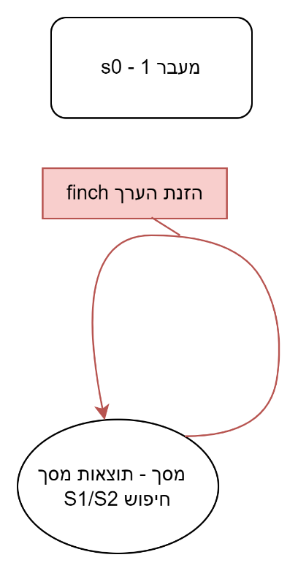
return to fish
לחיצה על FI-SW-02
sign in
 |  |  |  |  | S1 תוצאות מסך חיפוש | start state | מסך- תוצאות מסך חיפוש | S1 | S1 מסך חיפוש | start state |  | מסך- תוצאות מסך חיפוש | S1 |  | מועבר חזרה לfish | output
דרישה מספר 4.1 משתמש רשום tc 5 משתמש לא רשום tc4 |  |  |  |  | הזנת הערך goldfish במסך חיפוש ולחיצה על תמונת זכוכית המגדלת לצורך ביצוע חיפוש | input | מסך תוצאות חיפוש עבור הערך goldfish | S2 | הזנה של ערך "finch" בשדה החיפוש. ולחיצה על תמונת זכוכית המגדלת לתחילת חיפוש | input |  |  |  |  | fish | s1
s5; מסך הרשמה
 |  |  |  |  | המערכת מעבירה אותך למסך חיפוש - ,תוצאות עבור הערך goldfish | output | מסך תת קטגוריה goldfish | S3 | ביצוע חיפוש לפי הערך finch והצגת התוצאות במסך -תוצאות חיפוש | output |  |  |  |  | return to menu או לוגו | input
רשימת קלט פלט בחילופי המצבים למקרה בדיקה 1 |  | שם מסך | מסך |  | מסך תוצאות חיפוש עבור הערך goldfish | next state |  |  | הצגת תוצאות של חיות ספציפיות בלבד בהתאם לערך finch שהוזן - מסך תוצאות חיפוש S1 | next State |  |  |  |  | חזרה למסך הראשי | output
S3: מסך tiger shark
מסך ראשי S1 | strat state | מסך ראשי | S1 |  | לחיצה על שם תת קטגוריה של החיה goldfish | input |  |  |  |  |  |  |  |  | מסך ראשי | s4
לחיצה על היפר קישור www.mybatis.org | input | מסך הבית של אתר בוני האפליקציה | S2 | 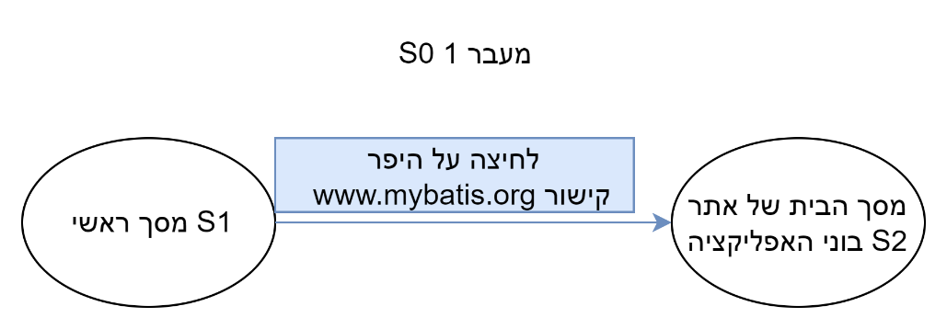 | לחיצה על החיה goldfish | input |  |  |  |  |  |  |  |  | fish | input
העברת לאתר של בוני האפליקציה | output |  |  |  | מעבר למסך תת קטגוריה goldfish | output |  |  |  |  |  |  |  |  | מסך קטגוריה | output
S2 במסך הבית של אתר בוני האפליקציה | next State |  |  |  | s3 מסך תת קטגוריה goldfish | next state |  |  | דרישה: 1) מספר 4.2 משתמש ממנהלת האתר TC 6 |  |  |  |  |  | מסך fish | s1
 |  |  |  |  |  |  |  |  |  |  |  |  |  |  | sign in | input
 |  |  |  |  |  |  |  |  | רשימת קלט פלט בחילופי המצבים למקרה בדיקה 1 |  |  | שם מסך | מסך |  | מסך הרשמה | output
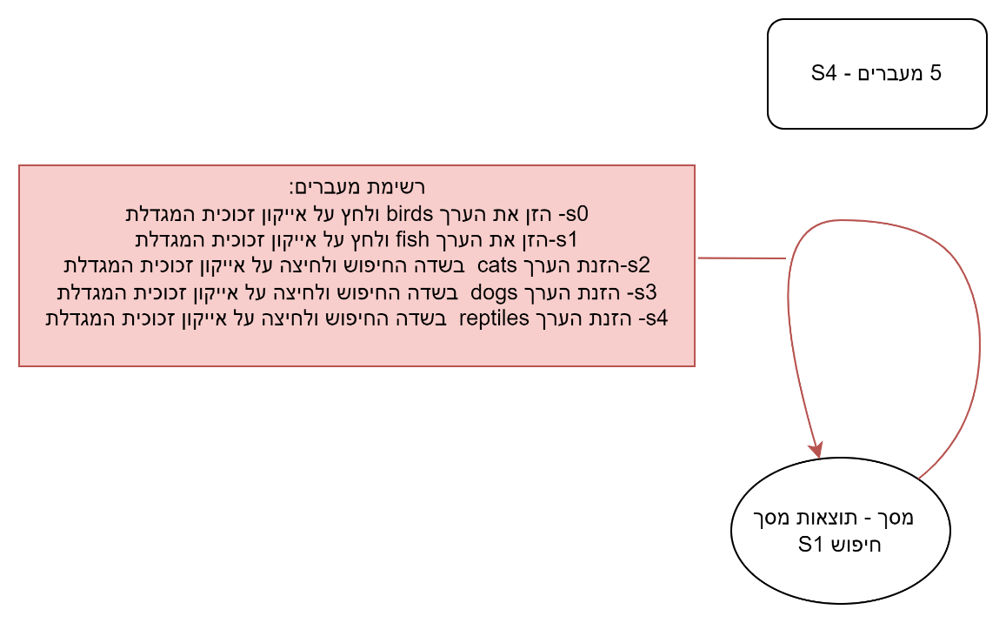
 |  |  |  |  | דרישה: 1) מספר 4.2 משתמש רשום TC 6 ו- דרישה 4.2 משתמש לא רשום TC6 |  |  |  | S1 מסך חיפוש | start state |  | מסך- תוצאות מסך חיפוש | S1 |  | מסך הרשמה | s5
 |  |  |  |  |  |  |  |  | הזן את הערך birds ולחץ על אייקון זכוכית המגדלת | input
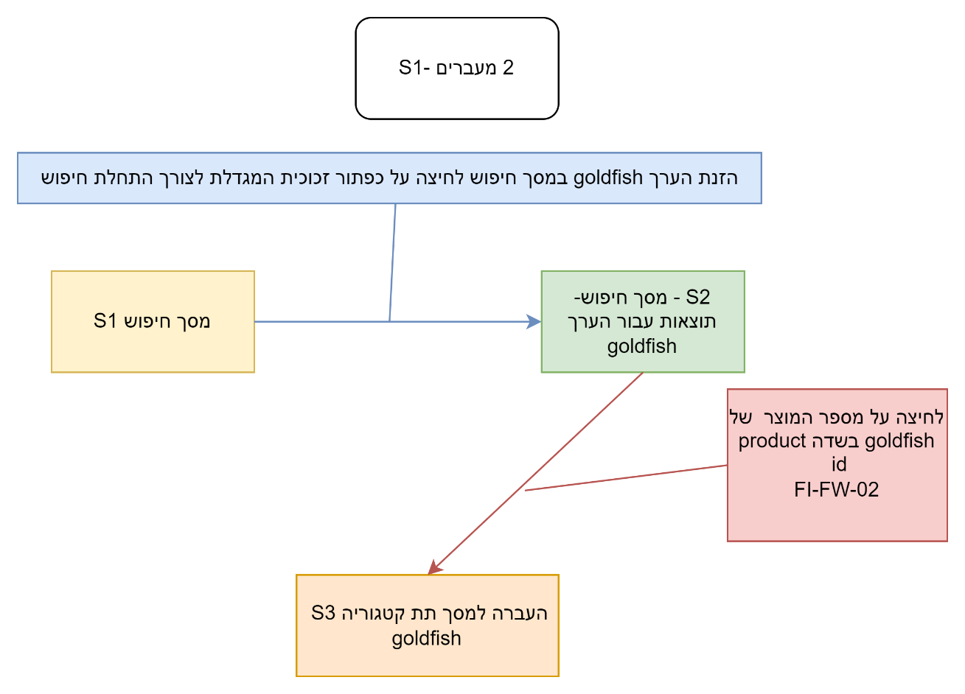
 |  |  |  |  | רשימת קלט פלט בחילופי המצבים למקרה בדיקה 1 |  | שם מסך | מסך | ok המערכת מחפשת תוצאות על פי הערך birds , ומעבירה למסך תוצאות חיפוש לפי ערך זה. | output
דרישה מספר 4.1 משתמש רשום tc 8 משתמש לא רשום tc5 |  |  |  |  | S1 תוצאות מסך חיפוש | start state | מסך- תוצאות מסך חיפוש | S1 | - מסך תוצאות חיפוש S1 | next State
 |  |  |  |  | הזנת הערך goldfish במסך חיפוש ולחיצה על תמונת זכוכית המגדלת לצורך ביצוע חיפוש | input | מסך תוצאות חיפוש עבור הערך goldfish | S2 | הזן את הערך fish ולחץ על אייקון זכוכית המגדלת | input |  |  |  |  | דרישה 4.7 מסך החיה משתמש רשום
רשימת קלט פלט בחילופי המצבים למקרה בדיקה 1 |  | שם מסך | מסך |  | המערכת מעבירה אותך למסך חיפוש - ,תוצאות עבור הערך goldfish | output | מסך תת קטגוריה goldfish | S3 | ok המערכת מחפשת תוצאות על פי הערך fish , ומעבירה למסך תוצאות חיפוש לפי ערך זה. | output
מסך ראשון
מסך ראשי
 |  |  |  |  | מסך תוצאות חיפוש עבור הערך goldfish | next state |  |  | - מסך תוצאות חיפוש S1 | next State |  |  |  |  | קלט פלט | מסך
dogs
 |  |  |  |  | לחיצה על מספר המוצר של goldfish בשדה product id FI-FW-02 | input |  |  | הזן את הערך cats ולחץ על אייקון זכוכית המגדלת | input |  |  |  |  | מסך ראשי | s1
מסך שני
מסך קטגוריה
dogs
 |  |  |  |  | לחיצה על החיה goldfish | input |  |  | ok המערכת מחפשת תוצאות על פי הערך cats , ומעבירה למסך תוצאות חיפוש לפי ערך זה. | output |  |  |  |  | dogs | input
 |  |  |  |  | מעבר למסך תת קטגוריה goldfish | output |  |  | - מסך תוצאות חיפוש S1 | next State |  |  |  |  | ok | output
K9-BD-01
 |  |  |  |  | s3 מסך תת קטגוריה goldfish | next state |  |  | הזן את הערך dogs ולחץ על אייקון זכוכית המגדלת | input |  |  |  |  | dogs | s2
 |  |  |  |  |  |  |  |  | ok המערכת מחפשת תוצאות על פי הערך dogs , ומעבירה למסך תוצאות חיפוש לפי ערך זה. | output |  |  |  |  | K9-BD-01 | input
מסך שלישי תת קטגוריה bulldog
 |  |  |  |  |  |  |  |  | - מסך תוצאות חיפוש S1 | next State |  |  |  |  | ok | output
 |  |  |  |  |  |  |  |  | הזן את הערך reptiles ולחץ על אייקון זכוכית המגדלת | input |  |  |  |  | bulldog | s3
 |  |  |  |  |  |  |  |  | ok המערכת מחפשת תוצאות על פי הערך reptiles , ומעבירה למסך תוצאות חיפוש לפי ערך זה. | output |  |  |  |  | EST-6 | input
 |  |  |  |  |  |  |  |  | - מסך תוצאות חיפוש S1 | next State |  |  |  |  | ok | output
EST-6
 |  |  |  |  |  |  |  |  | דרישה: 1) מספר 4.2 משתמש ממנהלת האתר TC 7 |  |  |  |  |  | male adult bulldog | s4
מסך רביעי מסך החיה
Male Adult Bulldog
 |  |  |  |  |  |  |  |  |  |  |  |  |  |  | add to cart | input
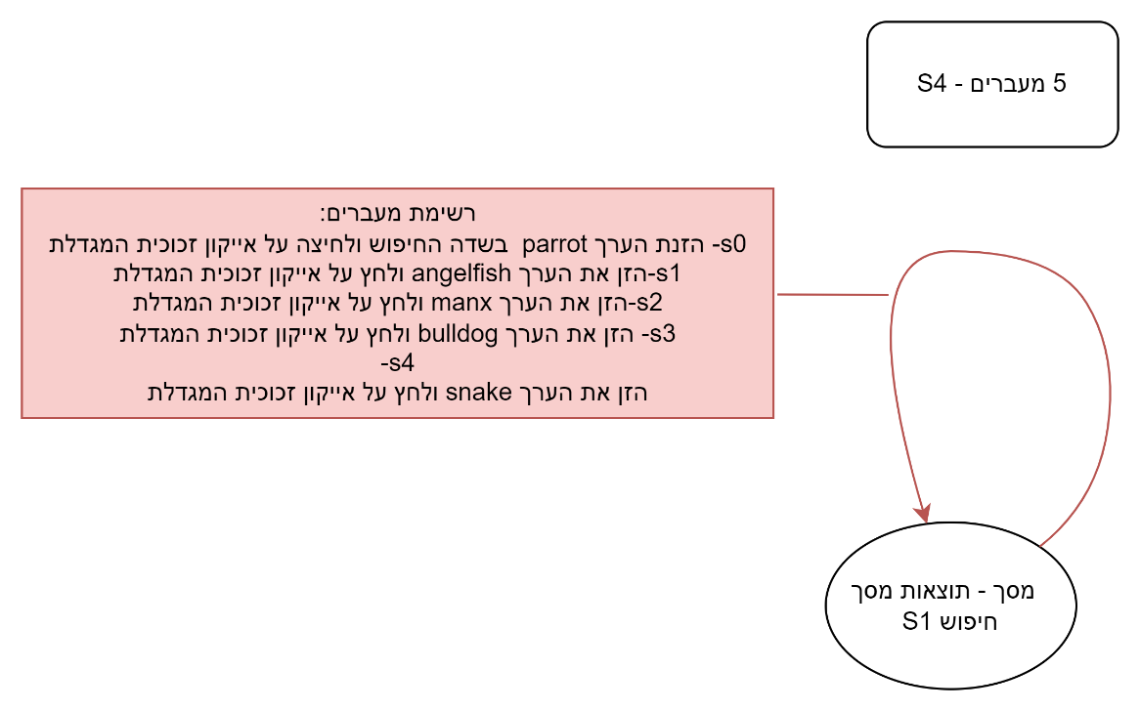
 |  |  |  |  |  |  |  |  | רשימת קלט פלט בחילופי המצבים למקרה בדיקה 1 |  |  | שם מסך | מסך |  | ok | output
add to cart
 |  |  |  |  |  |  |  |  | S1 מסך חיפוש | start state |  | מסך- תוצאות מסך חיפוש | S1 |  | סל הקניות | s5
 |  |  |  |  |  |  |  |  | 1) הזנת הערך parrot בשדה החיפוש ולחיצה על אייקון זכוכית המגדלת | input
 |  |  |  |  |  |  |  |  | ok המערכת מחפשת תוצאות על פי הערך parrot , ומעבירה למסך תוצאות חיפוש לפי ערך זה. | output
מסך חמשי סל קניות
 |  |  |  |  |  |  |  |  | - מסך תוצאות חיפוש S1 | next State
 |  |  |  |  |  |  |  |  | הזן את הערך angelfish ולחץ על אייקון זכוכית המגדלת | input
 |  |  |  |  |  |  |  |  | ok המערכת מחפשת תוצאות על פי הערך angelfish , ומעבירה למסך תוצאות חיפוש לפי ערך זה. | output
 |  |  |  |  |  |  |  |  | - מסך תוצאות חיפוש S1 | next State
 |  |  |  |  |  |  |  |  | הזן את הערך manx ולחץ על אייקון זכוכית המגדלת | input
 |  |  |  |  |  |  |  |  | ok המערכת מחפשת תוצאות על פי הערך manx , ומעבירה למסך תוצאות חיפוש לפי ערך זה. | output
 |  |  |  |  |  |  |  |  | - מסך תוצאות חיפוש S1 | next State
 |  |  |  |  |  |  |  |  | הזן את הערך bulldog ולחץ על אייקון זכוכית המגדלת | input
 |  |  |  |  |  |  |  |  | ok המערכת מחפשת תוצאות על פי הערך bulldog , ומעבירה למסך תוצאות חיפוש לפי ערך זה. | output
 |  |  |  |  |  |  |  |  | - מסך תוצאות חיפוש S1 | next State
 |  |  |  |  |  |  |  |  | הזן את הערך snake ולחץ על אייקון זכוכית המגדלת | input
 |  |  |  |  |  |  |  |  | ok המערכת מחפשת תוצאות על פי הערך snake , ומעבירה למסך תוצאות חיפוש לפי ערך זה. | output
 |  |  |  |  |  |  |  |  | - מסך תוצאות חיפוש S1 | next State
 |  |  |  |  |  |  |  |  | דרישה: 1) מספר 4.2 משתמש ממנהלת האתר TC 8 ו TC14
...
 |  |  |  |  |  |  |  |  | דרישה מספר 4.2 למשתמש ממנהלת האתר |  |  |  |  |  | דרישה 4.5 משתמש רשום
 |  |  |  |  |  |  |  |  | רשימת קלט פלט בחילופי המצבים למקרה בדיקה 1 |  | שם מסך | מסך
 |  |  |  |  |  |  |  |  | מסך קטגוריה DOGS S1 | start state | מסך קטגוריה DOGS | S1
 |  |  |  |  |  |  |  |  | הזן ערך במסך החיפוש finch במסך החיפוש ולחץ על זכוכית המגדלת | input | מסך תוצאות חיפוש | S2
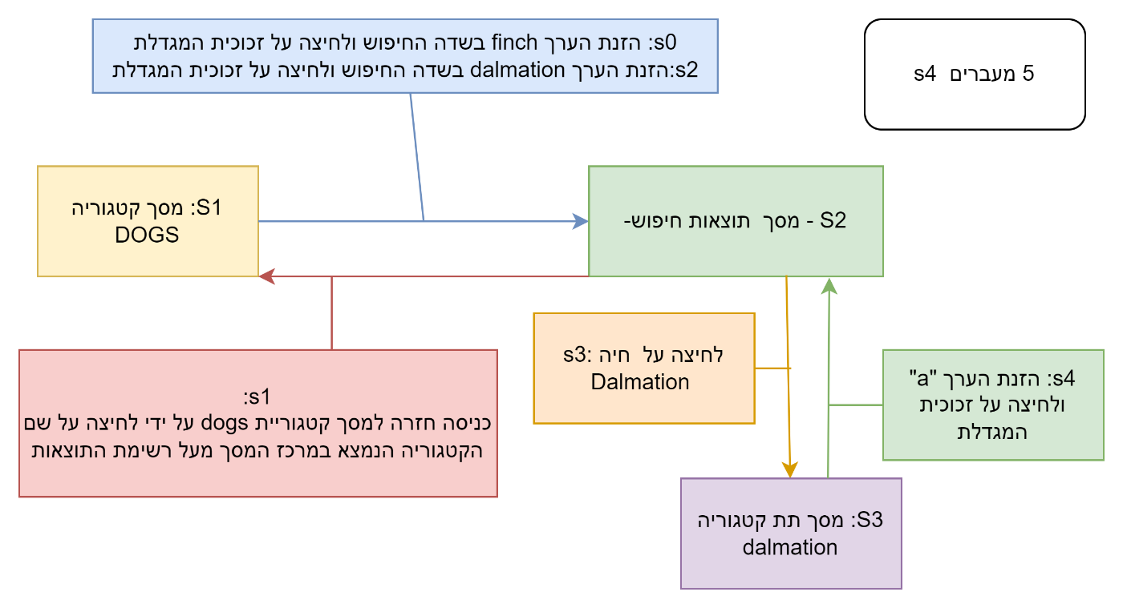
 |  |  |  |  |  |  |  |  | מתבצע חיפש לערך finch . ok. | output
 |  |  |  |  |  |  |  |  | מסך תוצאות חיפוש S2 | next State
 |  |  |  |  |  |  |  |  | כנס חזרה למסך קטגוריית dogs על ידי לחיצה על שם הקטגוריה הנמצא במרכז המסך מעל רשימת התוצאות | input
 |  |  |  |  |  |  |  |  | המשתמש מועבר למסך קטגוריית dogs | output
רשימת קלט פלט בחילופי המצבים למקרה בדיקה 1 |  | שם מסך | מסך |  |  |  |  |  | מסך קטגוריה DOGS S1 | next State
מסך ראשי S1 | strat state | מסך ראשי | S1 |  |  |  |  |  | במסך קטגוריה dogs הזן בשדה החיפוש Dalmation ולחץ על אייקון זכוכית המגדלת לצורך חיפוש. | input
לחיצה על תמונה של דג | input | מסך קטגוריה fish | S2 |  |  |  |  |  | מוצגות תוצאות במסך תוצאות חיפוש - שמותאמות לערך dalmation שהוזן | output
העברת למסך קטגוריה | output |  |  |  |  |  |  |  | מסך תוצאות חיפוש S2 | next State
מסך חמשי סל קניות
מסך קטגוריה fish | next State |  |  |  |  |  |  |  | כנס לחיה ספציפית של תת קטגוריה dalmation | input
 |  |  |  |  |  |  |  |  | המשתמש נכנס לתת קטגוריה dalmation | output
 |  |  |  |  |  |  |  |  | מסך תת קטגוריה Dalmation S3 | next State
דרישה מספר 4.1 משתמש רשום tc 13 |  |  |  |  |  |  |  |  | כאשר אתה נמצא במסך תת קטגוריה dalmation , הזן בשדה החיפוש את הערך "a". ולחץ על אייקון זכוכית המגדלת לצורך התחלת חיפוש. | input
 |  |  |  |  |  |  |  |  | המשתמש מועבר למסך תוצאות חיפוש - בו מוצגות תוצאות התואמות לחיפוש ערך "a" | output
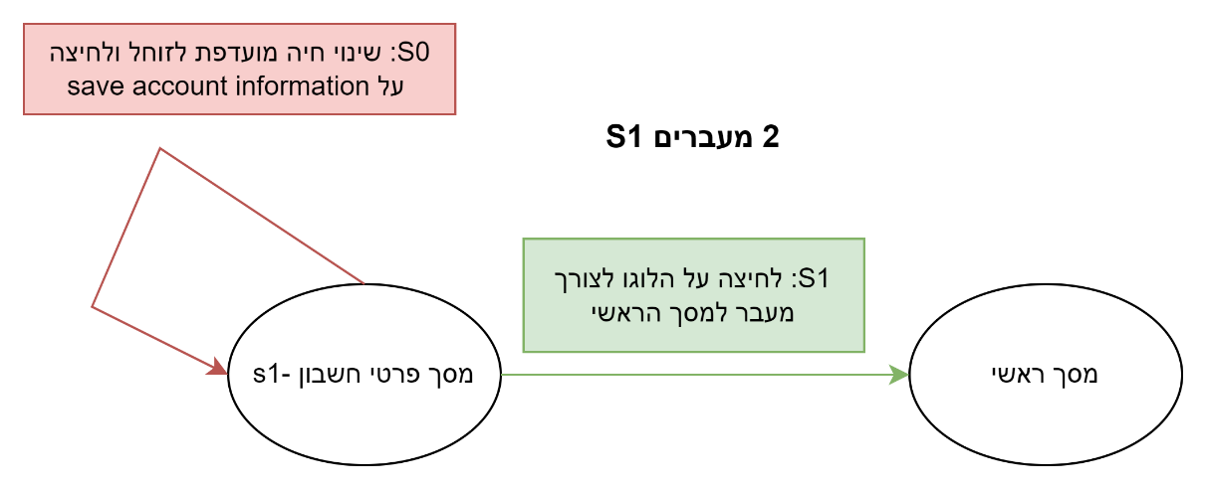
רשימת קלט פלט בחילופי המצבים למקרה בדיקה 1 |  | שם מסך | מסך |  |  |  |  |  | S2 - מסך תוצאות חיפוש | next State
מסך פרטי חשבון S1 | strat state | מסך פרטי חשבון | S1
הזנה של חיה מועדפת כ זוחל ולחיצה על שמירת פרטי חשבון | input | מסך ראשי | S2
מסך פרטי חשבון מתעדכן והחיה המועדפת הרשומה מוגדרת כ זוחל | output
מסך פרטי חשבון S1 | next State
לחיצה על הלוגו לצורך מעבר למסך הראשי | input
המערכת עוברת למסך הראשי | output
המסך הראשי בו החיה המוצגת בתמונה הראשית תואמת לחיה המוגדרת כחיה המועדפת | next State |  |  |  |  |  |  |  |  |  |  |  |  |  |  |  |  | דרישה 4.7 מסך החיה משתמש לא רשום
דרישה מספר 4.1 משתמש רשום tc 14
מסך ראשון
מסך ראשי
 |  |  |  |  |  |  |  |  |  |  |  |  |  |  |  |  | קלט פלט | מסך
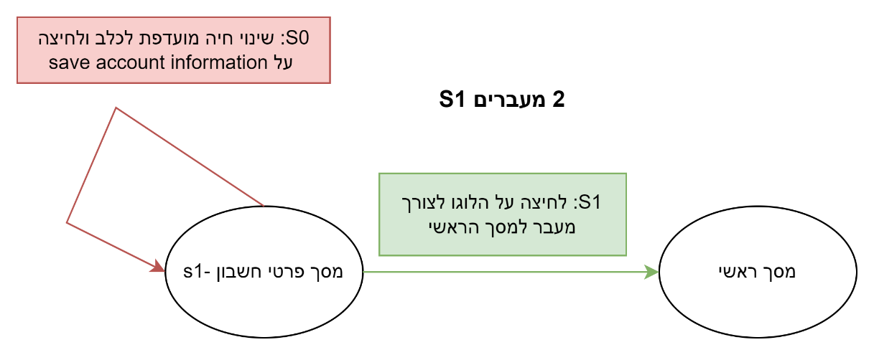
cats
רשימת קלט פלט בחילופי המצבים למקרה בדיקה 1 |  | שם מסך | מסך |  |  |  |  |  |  |  |  |  |  |  |  |  | מסך ראשי | s1
מסך שני
מסך קטגוריה
cats
מסך פרטי חשבון S1 | strat state | מסך פרטי חשבון | S1 |  |  |  |  |  |  |  |  |  |  |  |  |  | reptiles | input
הזנה של חיה מועדפת ככלב ולחיצה על שמירת פרטי חשבון | input | מסך ראשי | S2 |  |  |  |  |  |  |  |  |  |  |  |  |  | ok | output
FL-DSH-01
מסך פרטי חשבון מתעדכן והחיה המועדפת הרשומה מוגדרת כ dogs | output |  |  |  |  |  |  |  |  |  |  |  |  |  |  |  | reptiles | s2
מסך פרטי חשבון S1 | next State |  |  |  |  |  |  |  |  |  |  |  |  |  |  |  | RP-SN-01 | input
מסך שלישי תת קטגוריה manx
לחיצה על הלוגו לצורך מעבר למסך הראשי | input |  |  |  |  |  |  |  |  |  |  |  |  |  |  |  | ok | output
המערכת עוברת למסך הראשי | output |  |  |  |  |  |  |  |  |  |  |  |  |  |  |  | Rattlesnake | s3
המסך הראשי בו החיה המוצגת בתמונה הראשית תואמת לחיה המוגדרת כחיה המועדפת dogs | next State |  |  |  |  |  |  |  |  |  |  |  |  |  |  |  | EST-11 | input
EST-14
דרישה מספר 4.1 משתמש רשום tc 15 |  |  |  |  |  |  |  |  |  |  |  |  |  |  |  |  | ok | output
 |  |  |  |  |  |  |  |  |  |  |  |  |  |  |  |  | Venomless Rattlesnake | s4

מסך רביעי מסך החיה
Male Adult Bulldog
רשימת קלט פלט בחילופי המצבים למקרה בדיקה 1 |  | שם מסך | מסך |  |  |  |  |  |  |  |  |  |  |  |  |  | add to cart | input
מסך פרטי חשבון S1 | strat state | מסך פרטי חשבון | S1 |  |  |  |  |  |  |  |  |  |  |  |  |  | ok | output
add to cart
הזנה של חיה מועדפת כ חתול,cats ולחיצה על שמירת פרטי חשבון | input | מסך ראשי | S2 |  |  |  |  |  |  |  |  |  |  |  |  |  | סל הקניות | s5
מסך פרטי חשבון מתעדכן והחיה המועדפת הרשומה מוגדרת כ cats | output
מסך פרטי חשבון S1 | next State
מסך חמשי סל קניות
לחיצה על הלוגו לצורך מעבר למסך הראשי | input
המערכת עוברת למסך הראשי | output
המסך הראשי בו החיה המוצגת בתמונה הראשית תואמת לחיה המוגדרת כחיה המועדפת cat חתול | next State
דרישה מספר 4.1 משתמש רשום tc 16

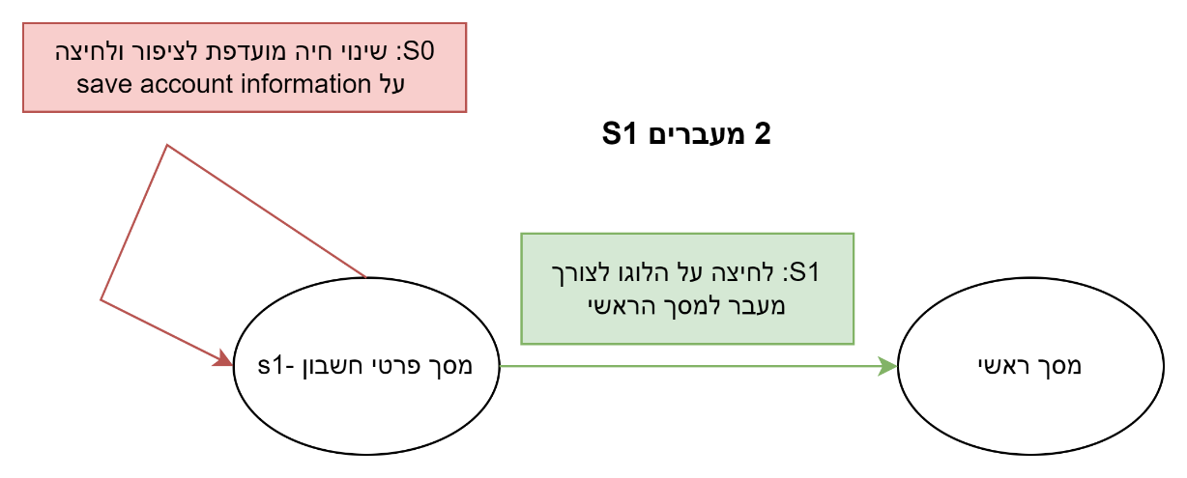
רשימת קלט פלט בחילופי המצבים למקרה בדיקה 1 |  | שם מסך | מסך
מסך פרטי חשבון S1 | strat state | מסך פרטי חשבון | S1
הזנה של חיה מועדפת כ ציפור bird ולחיצה על שמירת פרטי חשבון | input | מסך ראשי | S2
מסך פרטי חשבון מתעדכן והחיה המועדפת הרשומה מוגדרת כ bird | output
מסך פרטי חשבון S1 | next State
לחיצה על הלוגו לצורך מעבר למסך הראשי | input
המערכת עוברת למסך הראשי | output
המסך הראשי בו החיה המוצגת בתמונה הראשית תואמת לחיה המוגדרת כחיה המועדפת birds | next State
דרישה מספר 4.1 משתמש רשום tc 17 משתמש לא רשום tc11

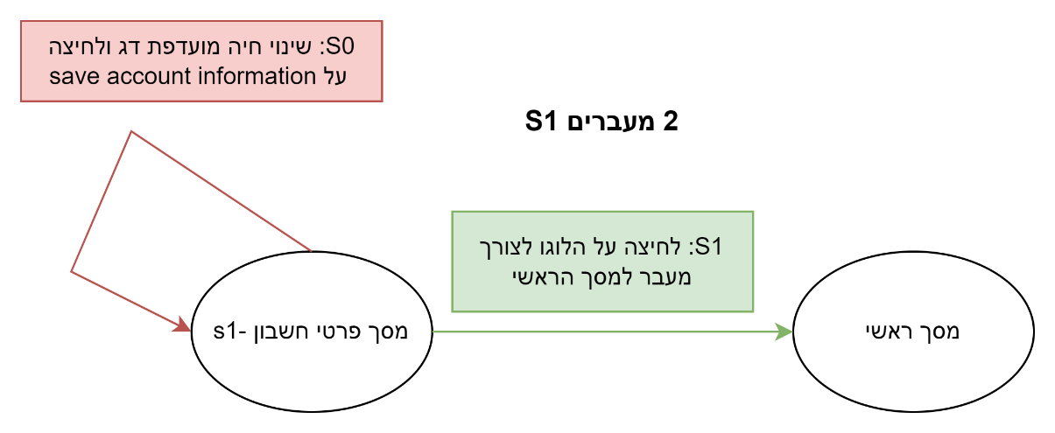
רשימת קלט פלט בחילופי המצבים למקרה בדיקה 1 |  | שם מסך | מסך
מסך פרטי חשבון S1 | strat state | מסך פרטי חשבון | S1
הזנה של חיה מועדפת כ זוחל ולחיצה על שמירת פרטי חשבון | input | מסך ראשי | S2
מסך פרטי חשבון מתעדכן והחיה המועדפת הרשומה מוגדרת כ דג | output
מסך פרטי חשבון S1 | next State
לחיצה על הלוגו לצורך מעבר למסך הראשי | input
המערכת עוברת למסך הראשי | output
המסך הראשי בו החיה המוצגת בתמונה הראשית תואמת לחיה המוגדרת כחיה המועדפת דג | next State
דרישה מספר 4.1 משתמש רשום tc 18 משתמש לא רשום tc11

רשימת קלט פלט בחילופי המצבים למקרה בדיקה 1 |  | שם מסך | מסך
מסך ראשי S1 | strat state | מסך ראשי | S1
בחירה במילה reptiles מתוך התפריט שנמצא מעל התמונה | input | מסך קטגוריה reptiles | S2
...

